height for age(girl 0-5year)
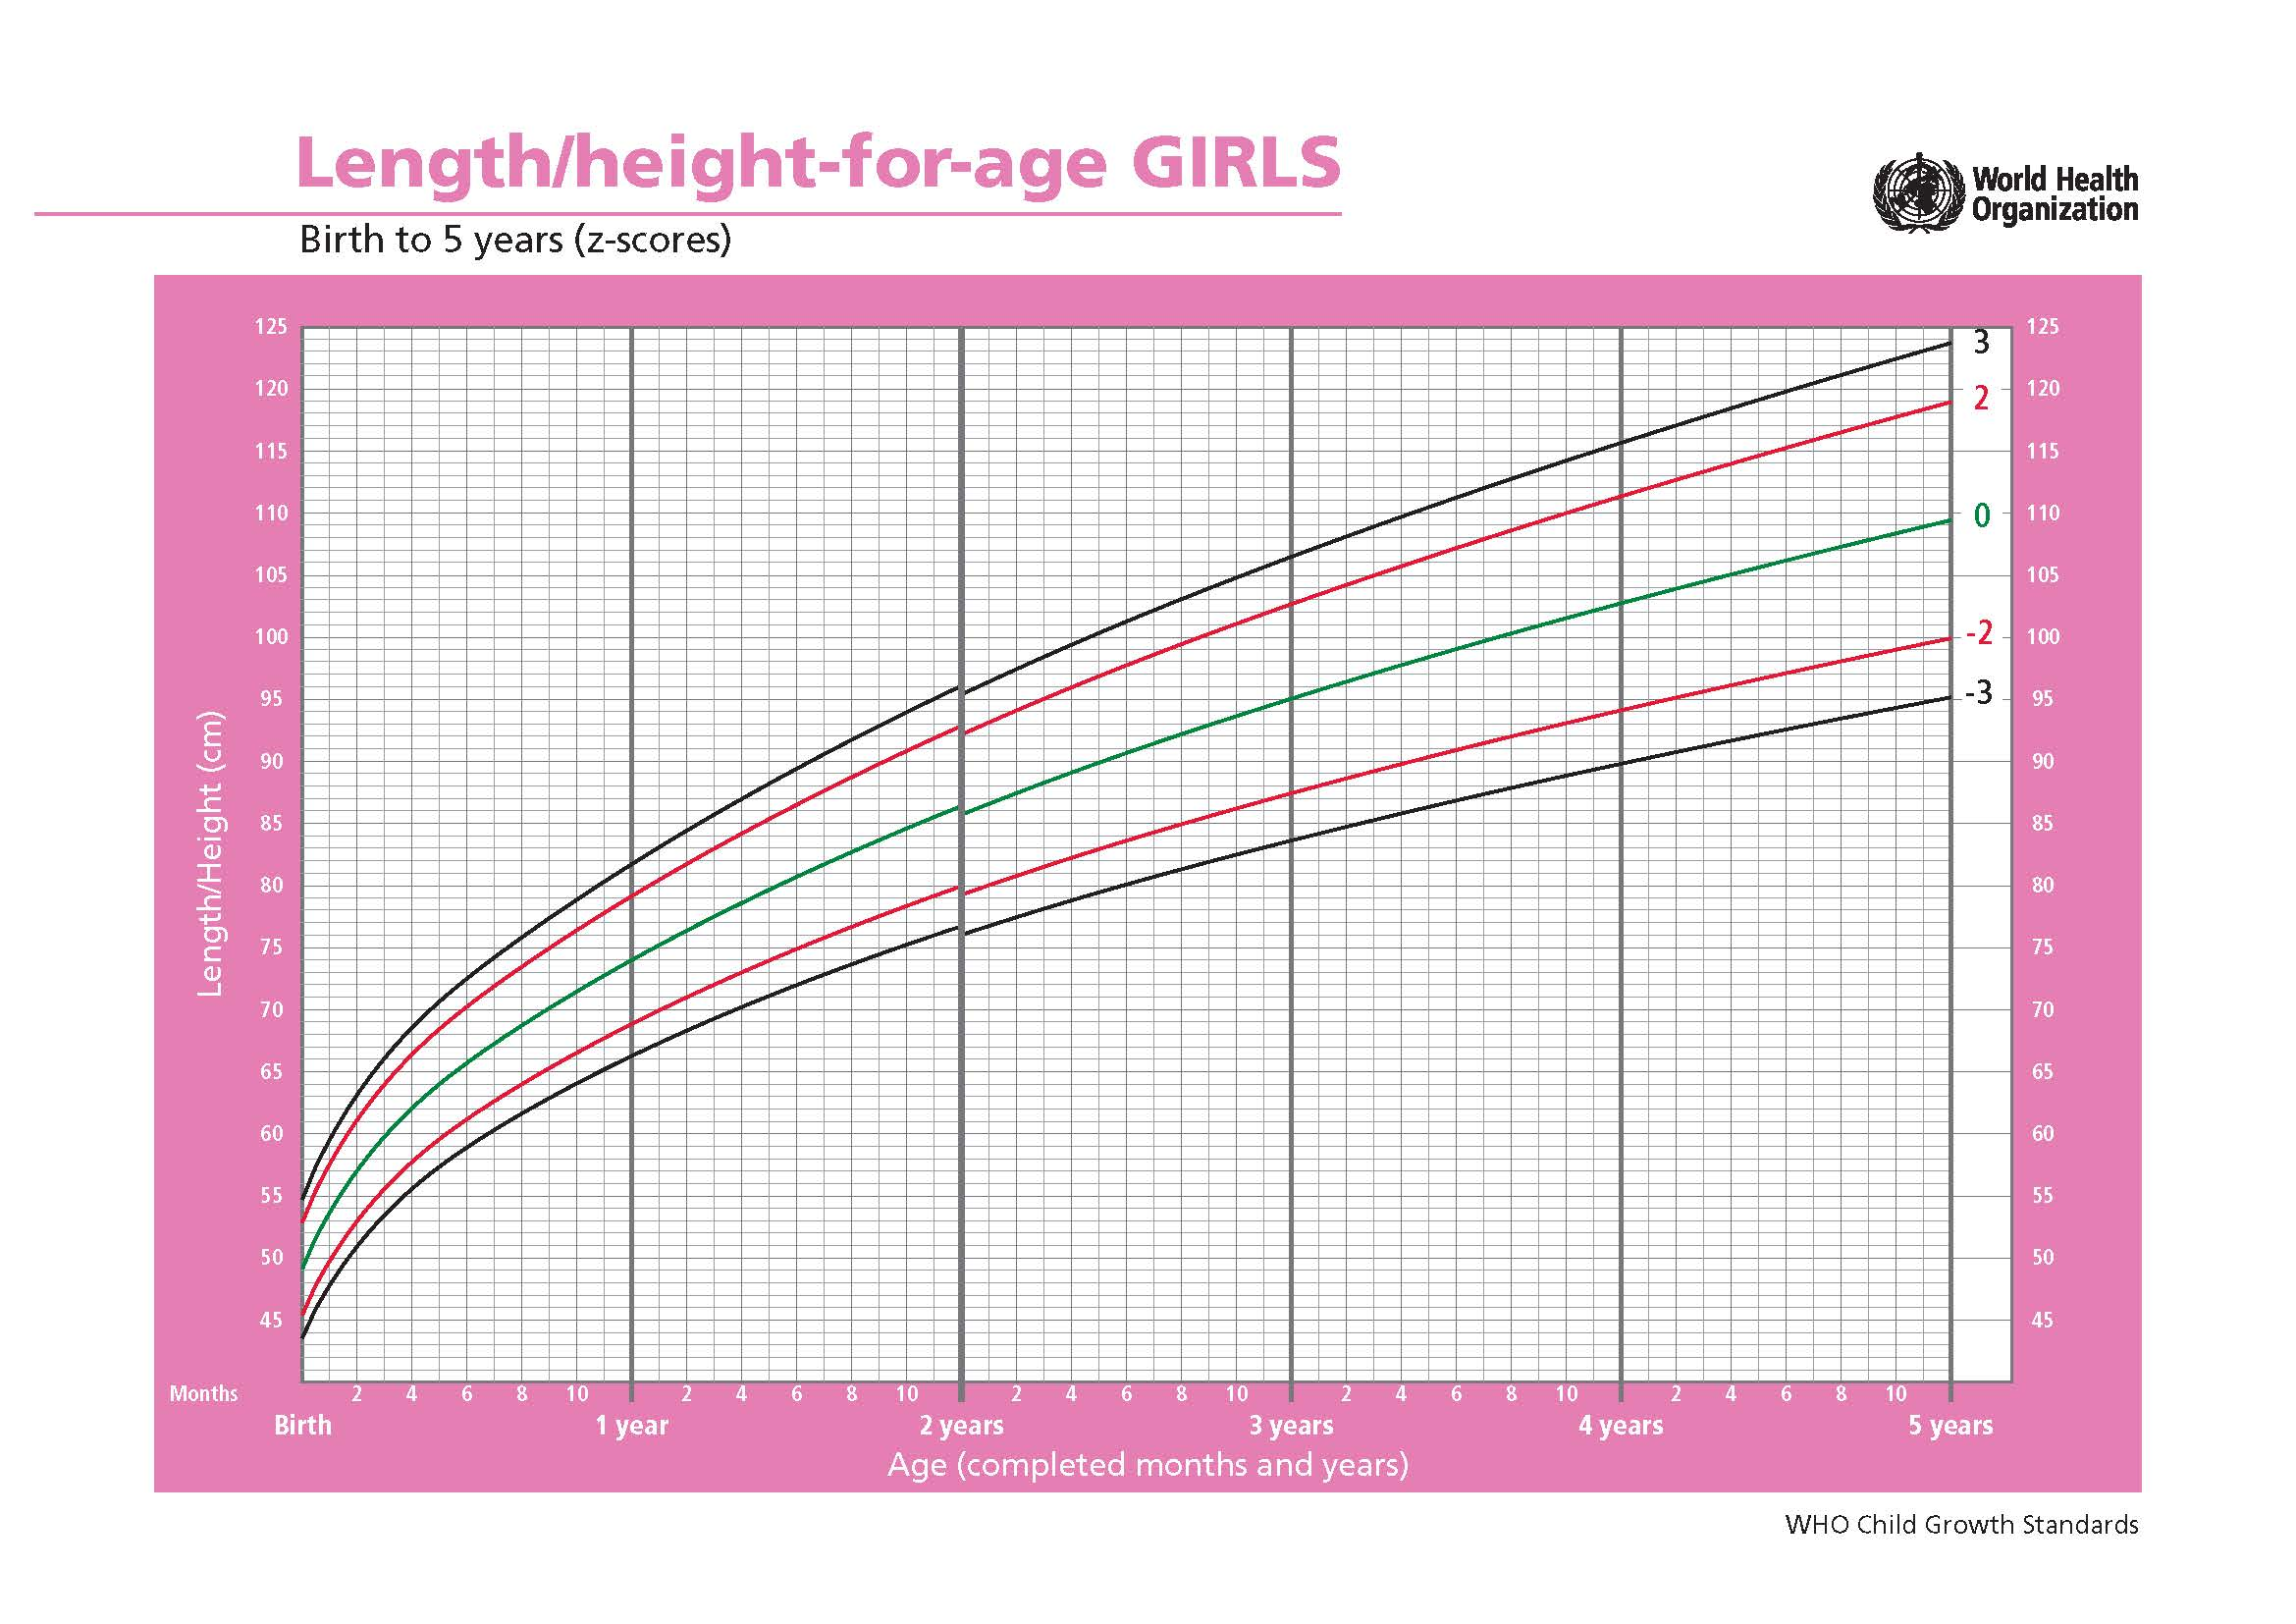
女童年龄/身高（0-5岁）
Day | SD4neg | SD3neg | SD2neg | SD1neg | SD0 | SD1 | SD2 | SD3 | SD4
出生天数 | 很矮 | 较矮 | 偏矮 | 略矮 | 平均 | 略高 | 偏高 | 较高 | 很高
0 | 41.697 | 43.56 | 45.422 | 47.285 | 49.148 | 51.01 | 52.873 | 54.736 | 56.598
1 | 41.854 | 43.72 | 45.585 | 47.451 | 49.317 | 51.182 | 53.048 | 54.914 | 56.779
2 | 42.011 | 43.88 | 45.748 | 47.617 | 49.485 | 51.354 | 53.223 | 55.091 | 56.96
3 | 42.166 | 44.038 | 45.91 | 47.782 | 49.654 | 51.526 | 53.398 | 55.27 | 57.142
4 | 42.324 | 44.199 | 46.074 | 47.948 | 49.823 | 51.698 | 53.573 | 55.448 | 57.323
5 | 42.481 | 44.359 | 46.237 | 48.114 | 49.992 | 51.87 | 53.748 | 55.625 | 57.503
6 | 42.639 | 44.519 | 46.4 | 48.28 | 50.161 | 52.041 | 53.922 | 55.802 | 57.683
7 | 42.796 | 44.68 | 46.563 | 48.446 | 50.33 | 52.213 | 54.096 | 55.98 | 57.863
8 | 42.954 | 44.84 | 46.726 | 48.613 | 50.499 | 52.385 | 54.271 | 56.157 | 58.043
9 | 43.112 | 45.001 | 46.89 | 48.779 | 50.668 | 52.556 | 54.445 | 56.334 | 58.223
10 | 43.268 | 45.16 | 47.052 | 48.944 | 50.836 | 52.729 | 54.621 | 56.513 | 58.405
11 | 43.426 | 45.321 | 47.216 | 49.11 | 51.005 | 52.9 | 54.795 | 56.69 | 58.585
12 | 43.584 | 45.482 | 47.379 | 49.277 | 51.174 | 53.072 | 54.969 | 56.867 | 58.764
13 | 43.742 | 45.642 | 47.543 | 49.443 | 51.343 | 53.243 | 55.144 | 57.044 | 58.944
14 | 43.901 | 45.803 | 47.706 | 49.609 | 51.512 | 53.415 | 55.318 | 57.221 | 59.123
15 | 44.027 | 45.933 | 47.839 | 49.745 | 51.651 | 53.557 | 55.463 | 57.369 | 59.275
16 | 44.152 | 46.061 | 47.971 | 49.88 | 51.79 | 53.699 | 55.608 | 57.518 | 59.427
17 | 44.277 | 46.19 | 48.102 | 50.015 | 51.927 | 53.84 | 55.752 | 57.665 | 59.577
18 | 44.4 | 46.316 | 48.232 | 50.148 | 52.064 | 53.98 | 55.896 | 57.812 | 59.728
19 | 44.525 | 46.444 | 48.362 | 50.281 | 52.2 | 54.119 | 56.038 | 57.957 | 59.876
20 | 44.646 | 46.568 | 48.491 | 50.413 | 52.335 | 54.258 | 56.18 | 58.102 | 60.024
21 | 44.769 | 46.694 | 48.619 | 50.544 | 52.47 | 54.395 | 56.32 | 58.245 | 60.17
22 | 44.889 | 46.817 | 48.746 | 50.674 | 52.603 | 54.531 | 56.46 | 58.388 | 60.316
23 | 45.008 | 46.94 | 48.872 | 50.803 | 52.735 | 54.667 | 56.598 | 58.53 | 60.462
24 | 45.127 | 47.061 | 48.996 | 50.931 | 52.866 | 54.801 | 56.736 | 58.671 | 60.606
25 | 45.246 | 47.184 | 49.121 | 51.059 | 52.996 | 54.934 | 56.871 | 58.809 | 60.746
26 | 45.363 | 47.303 | 49.244 | 51.185 | 53.126 | 55.066 | 57.007 | 58.948 | 60.888
27 | 45.479 | 47.422 | 49.366 | 51.31 | 53.254 | 55.197 | 57.141 | 59.085 | 61.029
28 | 45.594 | 47.54 | 49.487 | 51.434 | 53.381 | 55.328 | 57.275 | 59.221 | 61.168
29 | 45.708 | 47.658 | 49.608 | 51.557 | 53.507 | 55.457 | 57.407 | 59.357 | 61.306
30 | 45.822 | 47.774 | 49.727 | 51.68 | 53.633 | 55.585 | 57.538 | 59.491 | 61.444
31 | 45.934 | 47.89 | 49.846 | 51.801 | 53.757 | 55.713 | 57.668 | 59.624 | 61.58
32 | 46.044 | 48.003 | 49.962 | 51.922 | 53.881 | 55.84 | 57.799 | 59.758 | 61.717
33 | 46.155 | 48.117 | 50.079 | 52.041 | 54.003 | 55.965 | 57.927 | 59.889 | 61.851
34 | 46.266 | 48.231 | 50.195 | 52.16 | 54.125 | 56.089 | 58.054 | 60.019 | 61.984
35 | 46.375 | 48.343 | 50.31 | 52.278 | 54.245 | 56.213 | 58.18 | 60.148 | 62.115
36 | 46.482 | 48.453 | 50.424 | 52.394 | 54.365 | 56.336 | 58.307 | 60.277 | 62.248
37 | 46.59 | 48.564 | 50.537 | 52.51 | 54.484 | 56.457 | 58.431 | 60.404 | 62.378
38 | 46.698 | 48.674 | 50.65 | 52.626 | 54.602 | 56.578 | 58.554 | 60.53 | 62.506
39 | 46.802 | 48.781 | 50.76 | 52.74 | 54.719 | 56.698 | 58.677 | 60.656 | 62.635
40 | 46.908 | 48.89 | 50.871 | 52.853 | 54.835 | 56.817 | 58.798 | 60.78 | 62.762
41 | 47.011 | 48.996 | 50.98 | 52.965 | 54.95 | 56.935 | 58.919 | 60.904 | 62.889
42 | 47.115 | 49.102 | 51.09 | 53.077 | 55.064 | 57.051 | 59.039 | 61.026 | 63.013
43 | 47.217 | 49.207 | 51.197 | 53.187 | 55.178 | 57.168 | 59.158 | 61.148 | 63.139
44 | 47.32 | 49.312 | 51.305 | 53.298 | 55.29 | 57.283 | 59.276 | 61.268 | 63.261
45 | 47.42 | 49.415 | 51.411 | 53.407 | 55.402 | 57.398 | 59.393 | 61.389 | 63.384
46 | 47.519 | 49.518 | 51.516 | 53.515 | 55.513 | 57.511 | 59.51 | 61.508 | 63.507
47 | 47.62 | 49.621 | 51.621 | 53.622 | 55.623 | 57.624 | 59.625 | 61.625 | 63.626
48 | 47.718 | 49.721 | 51.725 | 53.729 | 55.732 | 57.736 | 59.739 | 61.743 | 63.746
49 | 47.815 | 49.822 | 51.828 | 53.834 | 55.841 | 57.847 | 59.853 | 61.86 | 63.866
50 | 47.912 | 49.921 | 51.93 | 53.939 | 55.948 | 57.957 | 59.966 | 61.975 | 63.985
51 | 48.01 | 50.021 | 52.032 | 54.044 | 56.055 | 58.066 | 60.077 | 62.089 | 64.1
52 | 48.105 | 50.119 | 52.133 | 54.147 | 56.161 | 58.175 | 60.189 | 62.203 | 64.217
53 | 48.2 | 50.216 | 52.233 | 54.249 | 56.266 | 58.283 | 60.299 | 62.316 | 64.332
54 | 48.294 | 50.313 | 52.332 | 54.351 | 56.37 | 58.39 | 60.409 | 62.428 | 64.447
55 | 48.387 | 50.409 | 52.43 | 54.452 | 56.474 | 58.496 | 60.517 | 62.539 | 64.561
56 | 48.479 | 50.504 | 52.528 | 54.552 | 56.577 | 58.601 | 60.625 | 62.65 | 64.674
57 | 48.571 | 50.598 | 52.625 | 54.652 | 56.679 | 58.706 | 60.732 | 62.759 | 64.786
58 | 48.663 | 50.692 | 52.721 | 54.751 | 56.78 | 58.809 | 60.839 | 62.868 | 64.897
59 | 48.753 | 50.785 | 52.817 | 54.849 | 56.881 | 58.912 | 60.944 | 62.976 | 65.008
60 | 48.844 | 50.878 | 52.912 | 54.946 | 56.98 | 59.015 | 61.049 | 63.083 | 65.117
61 | 48.933 | 50.97 | 53.006 | 55.043 | 57.08 | 59.116 | 61.153 | 63.189 | 65.226
62 | 49.022 | 51.061 | 53.1 | 55.139 | 57.178 | 59.217 | 61.256 | 63.295 | 65.334
63 | 49.111 | 51.152 | 53.193 | 55.235 | 57.276 | 59.317 | 61.359 | 63.4 | 65.441
64 | 49.199 | 51.242 | 53.286 | 55.33 | 57.373 | 59.417 | 61.461 | 63.504 | 65.548
65 | 49.284 | 51.33 | 53.377 | 55.423 | 57.47 | 59.516 | 61.563 | 63.609 | 65.656
66 | 49.371 | 51.42 | 53.468 | 55.517 | 57.566 | 59.615 | 61.663 | 63.712 | 65.761
67 | 49.457 | 51.508 | 53.559 | 55.61 | 57.661 | 59.712 | 61.763 | 63.814 | 65.865
68 | 49.543 | 51.596 | 53.65 | 55.703 | 57.756 | 59.809 | 61.862 | 63.916 | 65.969
69 | 49.628 | 51.684 | 53.739 | 55.795 | 57.85 | 59.906 | 61.961 | 64.016 | 66.072
70 | 49.711 | 51.769 | 53.827 | 55.885 | 57.944 | 60.002 | 62.06 | 64.118 | 66.176
71 | 49.795 | 51.856 | 53.916 | 55.976 | 58.036 | 60.097 | 62.157 | 64.217 | 66.278
72 | 49.879 | 51.942 | 54.004 | 56.066 | 58.129 | 60.191 | 62.254 | 64.316 | 66.378
73 | 49.96 | 52.025 | 54.09 | 56.156 | 58.221 | 60.286 | 62.351 | 64.416 | 66.481
74 | 50.043 | 52.11 | 54.177 | 56.245 | 58.312 | 60.379 | 62.446 | 64.513 | 66.58
75 | 50.125 | 52.195 | 54.264 | 56.333 | 58.402 | 60.471 | 62.541 | 64.61 | 66.679
76 | 50.205 | 52.277 | 54.349 | 56.42 | 58.492 | 60.564 | 62.636 | 64.708 | 66.779
77 | 50.286 | 52.36 | 54.434 | 56.508 | 58.582 | 60.655 | 62.729 | 64.803 | 66.877
78 | 50.365 | 52.441 | 54.518 | 56.594 | 58.67 | 60.747 | 62.823 | 64.9 | 66.976
79 | 50.446 | 52.524 | 54.602 | 56.681 | 58.759 | 60.837 | 62.915 | 64.994 | 67.072
80 | 50.523 | 52.604 | 54.685 | 56.766 | 58.846 | 60.927 | 63.008 | 65.089 | 67.17
81 | 50.603 | 52.686 | 54.768 | 56.851 | 58.934 | 61.016 | 63.099 | 65.182 | 67.265
82 | 50.68 | 52.765 | 54.85 | 56.935 | 59.02 | 61.106 | 63.191 | 65.276 | 67.361
83 | 50.758 | 52.845 | 54.932 | 57.02 | 59.107 | 61.194 | 63.281 | 65.368 | 67.455
84 | 50.834 | 52.924 | 55.013 | 57.103 | 59.192 | 61.282 | 63.371 | 65.461 | 67.55
85 | 50.912 | 53.003 | 55.095 | 57.186 | 59.277 | 61.369 | 63.46 | 65.551 | 67.643
86 | 50.987 | 53.081 | 55.175 | 57.268 | 59.362 | 61.456 | 63.549 | 65.643 | 67.737
87 | 51.062 | 53.158 | 55.254 | 57.35 | 59.446 | 61.542 | 63.638 | 65.734 | 67.83
88 | 51.138 | 53.236 | 55.334 | 57.432 | 59.53 | 61.627 | 63.725 | 65.823 | 67.921
89 | 51.212 | 53.312 | 55.412 | 57.512 | 59.613 | 61.713 | 63.813 | 65.913 | 68.013
90 | 51.288 | 53.39 | 55.491 | 57.593 | 59.695 | 61.797 | 63.899 | 66.001 | 68.103
91 | 51.361 | 53.465 | 55.569 | 57.673 | 59.777 | 61.881 | 63.986 | 66.09 | 68.194
92 | 51.433 | 53.54 | 55.646 | 57.752 | 59.859 | 61.965 | 64.072 | 66.178 | 68.285
93 | 51.508 | 53.616 | 55.724 | 57.832 | 59.94 | 62.048 | 64.156 | 66.264 | 68.372
94 | 51.58 | 53.69 | 55.8 | 57.911 | 60.021 | 62.131 | 64.242 | 66.352 | 68.462
95 | 51.651 | 53.763 | 55.876 | 57.989 | 60.101 | 62.214 | 64.326 | 66.439 | 68.551
96 | 51.722 | 53.837 | 55.951 | 58.066 | 60.181 | 62.296 | 64.411 | 66.525 | 68.64
97 | 51.795 | 53.911 | 56.028 | 58.144 | 60.26 | 62.377 | 64.493 | 66.609 | 68.726
98 | 51.865 | 53.984 | 56.102 | 58.221 | 60.339 | 62.458 | 64.576 | 66.695 | 68.813
99 | 51.935 | 54.056 | 56.176 | 58.297 | 60.418 | 62.538 | 64.659 | 66.78 | 68.9
100 | 52.005 | 54.127 | 56.25 | 58.373 | 60.496 | 62.619 | 64.741 | 66.864 | 68.987
101 | 52.074 | 54.199 | 56.324 | 58.448 | 60.573 | 62.698 | 64.823 | 66.948 | 69.073
102 | 52.145 | 54.271 | 56.398 | 58.524 | 60.651 | 62.777 | 64.903 | 67.03 | 69.156
103 | 52.213 | 54.342 | 56.47 | 58.599 | 60.727 | 62.856 | 64.984 | 67.113 | 69.241
104 | 52.281 | 54.412 | 56.542 | 58.673 | 60.804 | 62.934 | 65.065 | 67.195 | 69.326
105 | 52.349 | 54.482 | 56.614 | 58.747 | 60.88 | 63.012 | 65.145 | 67.277 | 69.41
106 | 52.416 | 54.551 | 56.686 | 58.82 | 60.955 | 63.09 | 65.224 | 67.359 | 69.494
107 | 52.483 | 54.62 | 56.757 | 58.893 | 61.03 | 63.167 | 65.303 | 67.44 | 69.577
108 | 52.55 | 54.689 | 56.827 | 58.966 | 61.105 | 63.243 | 65.382 | 67.521 | 69.659
109 | 52.616 | 54.757 | 56.898 | 59.038 | 61.179 | 63.32 | 65.46 | 67.601 | 69.741
110 | 52.685 | 54.827 | 56.969 | 59.111 | 61.253 | 63.395 | 65.537 | 67.679 | 69.821
111 | 52.75 | 54.894 | 57.038 | 59.182 | 61.326 | 63.47 | 65.614 | 67.758 | 69.902
112 | 52.816 | 54.961 | 57.107 | 59.253 | 61.399 | 63.545 | 65.691 | 67.837 | 69.983
113 | 52.88 | 55.028 | 57.176 | 59.324 | 61.472 | 63.62 | 65.767 | 67.915 | 70.063
114 | 52.945 | 55.095 | 57.244 | 59.394 | 61.544 | 63.694 | 65.843 | 67.993 | 70.143
115 | 53.009 | 55.161 | 57.312 | 59.464 | 61.616 | 63.767 | 65.919 | 68.07 | 70.222
116 | 53.073 | 55.227 | 57.38 | 59.534 | 61.687 | 63.84 | 65.994 | 68.147 | 70.301
117 | 53.137 | 55.292 | 57.447 | 59.603 | 61.758 | 63.913 | 66.069 | 68.224 | 70.379
118 | 53.2 | 55.357 | 57.514 | 59.671 | 61.829 | 63.986 | 66.143 | 68.3 | 70.457
119 | 53.263 | 55.422 | 57.581 | 59.74 | 61.899 | 64.058 | 66.217 | 68.376 | 70.535
120 | 53.325 | 55.486 | 57.647 | 59.808 | 61.969 | 64.129 | 66.29 | 68.451 | 70.612
121 | 53.385 | 55.548 | 57.712 | 59.875 | 62.038 | 64.201 | 66.365 | 68.528 | 70.691
122 | 53.447 | 55.612 | 57.777 | 59.942 | 62.107 | 64.272 | 66.437 | 68.602 | 70.767
123 | 53.508 | 55.675 | 57.842 | 60.009 | 62.176 | 64.343 | 66.509 | 68.676 | 70.843
124 | 53.57 | 55.738 | 57.907 | 60.076 | 62.244 | 64.413 | 66.581 | 68.75 | 70.918
125 | 53.631 | 55.801 | 57.971 | 60.142 | 62.312 | 64.482 | 66.653 | 68.823 | 70.993
126 | 53.691 | 55.863 | 58.035 | 60.207 | 62.38 | 64.552 | 66.724 | 68.896 | 71.068
127 | 53.752 | 55.925 | 58.099 | 60.273 | 62.447 | 64.62 | 66.794 | 68.968 | 71.142
128 | 53.812 | 55.987 | 58.163 | 60.338 | 62.514 | 64.689 | 66.864 | 69.04 | 71.215
129 | 53.871 | 56.049 | 58.226 | 60.403 | 62.58 | 64.757 | 66.934 | 69.111 | 71.289
130 | 53.928 | 56.108 | 58.287 | 60.467 | 62.646 | 64.826 | 67.005 | 69.184 | 71.364
131 | 53.987 | 56.168 | 58.35 | 60.531 | 62.712 | 64.893 | 67.074 | 69.255 | 71.436
132 | 54.046 | 56.229 | 58.412 | 60.594 | 62.777 | 64.96 | 67.143 | 69.325 | 71.508
133 | 54.105 | 56.289 | 58.474 | 60.658 | 62.842 | 65.027 | 67.211 | 69.395 | 71.58
134 | 54.163 | 56.349 | 58.535 | 60.721 | 62.907 | 65.093 | 67.279 | 69.465 | 71.651
135 | 54.218 | 56.407 | 58.595 | 60.783 | 62.971 | 65.16 | 67.348 | 69.536 | 71.724
136 | 54.276 | 56.466 | 58.656 | 60.846 | 63.035 | 65.225 | 67.415 | 69.605 | 71.795
137 | 54.333 | 56.525 | 58.716 | 60.908 | 63.099 | 65.291 | 67.482 | 69.673 | 71.865
138 | 54.391 | 56.584 | 58.777 | 60.97 | 63.163 | 65.356 | 67.549 | 69.742 | 71.935
139 | 54.447 | 56.642 | 58.837 | 61.031 | 63.226 | 65.42 | 67.615 | 69.809 | 72.004
140 | 54.501 | 56.698 | 58.895 | 61.092 | 63.288 | 65.485 | 67.682 | 69.879 | 72.075
141 | 54.558 | 56.756 | 58.954 | 61.153 | 63.351 | 65.549 | 67.747 | 69.946 | 72.144
142 | 54.614 | 56.814 | 59.013 | 61.213 | 63.413 | 65.613 | 67.813 | 70.013 | 72.212
143 | 54.667 | 56.869 | 59.071 | 61.273 | 63.475 | 65.677 | 67.879 | 70.081 | 72.283
144 | 54.723 | 56.926 | 59.13 | 61.333 | 63.536 | 65.74 | 67.943 | 70.147 | 72.35
145 | 54.778 | 56.983 | 59.188 | 61.393 | 63.598 | 65.803 | 68.008 | 70.213 | 72.418
146 | 54.831 | 57.038 | 59.245 | 61.452 | 63.659 | 65.866 | 68.073 | 70.28 | 72.487
147 | 54.886 | 57.094 | 59.303 | 61.511 | 63.72 | 65.928 | 68.137 | 70.345 | 72.554
148 | 54.94 | 57.15 | 59.36 | 61.57 | 63.78 | 65.99 | 68.2 | 70.41 | 72.62
149 | 54.992 | 57.204 | 59.416 | 61.628 | 63.84 | 66.052 | 68.264 | 70.476 | 72.688
150 | 55.046 | 57.26 | 59.473 | 61.687 | 63.9 | 66.113 | 68.327 | 70.54 | 72.754
151 | 55.1 | 57.315 | 59.53 | 61.745 | 63.96 | 66.175 | 68.39 | 70.604 | 72.819
152 | 55.151 | 57.368 | 59.585 | 61.802 | 64.019 | 66.236 | 68.453 | 70.67 | 72.887
153 | 55.205 | 57.423 | 59.641 | 61.86 | 64.078 | 66.296 | 68.515 | 70.733 | 72.952
154 | 55.258 | 57.478 | 59.697 | 61.917 | 64.137 | 66.357 | 68.577 | 70.796 | 73.016
155 | 55.308 | 57.53 | 59.752 | 61.974 | 64.196 | 66.417 | 68.639 | 70.861 | 73.083
156 | 55.361 | 57.584 | 59.808 | 62.031 | 64.254 | 66.477 | 68.7 | 70.923 | 73.147
157 | 55.411 | 57.636 | 59.862 | 62.087 | 64.312 | 66.537 | 68.762 | 70.988 | 73.213
158 | 55.464 | 57.69 | 59.917 | 62.143 | 64.37 | 66.596 | 68.823 | 71.05 | 73.276
159 | 55.513 | 57.742 | 59.97 | 62.199 | 64.428 | 66.656 | 68.885 | 71.113 | 73.342
160 | 55.565 | 57.795 | 60.025 | 62.255 | 64.485 | 66.715 | 68.945 | 71.175 | 73.405
161 | 55.617 | 57.849 | 60.08 | 62.311 | 64.542 | 66.773 | 69.005 | 71.236 | 73.467
162 | 55.666 | 57.9 | 60.133 | 62.366 | 64.599 | 66.832 | 69.065 | 71.299 | 73.532
163 | 55.718 | 57.952 | 60.187 | 62.421 | 64.656 | 66.89 | 69.125 | 71.359 | 73.594
164 | 55.767 | 58.003 | 60.239 | 62.476 | 64.712 | 66.949 | 69.185 | 71.422 | 73.658
165 | 55.818 | 58.056 | 60.293 | 62.531 | 64.769 | 67.007 | 69.244 | 71.482 | 73.72
166 | 55.866 | 58.106 | 60.345 | 62.585 | 64.825 | 67.065 | 69.304 | 71.544 | 73.784
167 | 55.917 | 58.158 | 60.399 | 62.64 | 64.881 | 67.122 | 69.363 | 71.604 | 73.845
168 | 55.965 | 58.208 | 60.451 | 62.694 | 64.937 | 67.18 | 69.422 | 71.665 | 73.908
169 | 56.015 | 58.26 | 60.504 | 62.748 | 64.992 | 67.236 | 69.48 | 71.725 | 73.969
170 | 56.063 | 58.309 | 60.555 | 62.801 | 65.047 | 67.293 | 69.54 | 71.786 | 74.032
171 | 56.111 | 58.359 | 60.607 | 62.855 | 65.103 | 67.351 | 69.599 | 71.847 | 74.095
172 | 56.161 | 58.41 | 60.659 | 62.908 | 65.158 | 67.407 | 69.656 | 71.905 | 74.155
173 | 56.208 | 58.459 | 60.71 | 62.961 | 65.212 | 67.463 | 69.715 | 71.966 | 74.217
174 | 56.258 | 58.51 | 60.762 | 63.015 | 65.267 | 67.519 | 69.772 | 72.024 | 74.276
175 | 56.304 | 58.559 | 60.813 | 63.067 | 65.321 | 67.576 | 69.83 | 72.084 | 74.338
176 | 56.354 | 58.609 | 60.865 | 63.12 | 65.376 | 67.631 | 69.887 | 72.142 | 74.398
177 | 56.4 | 58.658 | 60.915 | 63.172 | 65.43 | 67.687 | 69.944 | 72.202 | 74.459
178 | 56.447 | 58.706 | 60.965 | 63.225 | 65.484 | 67.743 | 70.002 | 72.261 | 74.52
179 | 56.496 | 58.756 | 61.017 | 63.277 | 65.538 | 67.798 | 70.058 | 72.319 | 74.579
180 | 56.542 | 58.804 | 61.067 | 63.329 | 65.591 | 67.853 | 70.116 | 72.378 | 74.64
181 | 56.588 | 58.852 | 61.116 | 63.38 | 65.644 | 67.909 | 70.173 | 72.437 | 74.701
182 | 56.637 | 58.902 | 61.167 | 63.433 | 65.698 | 67.963 | 70.228 | 72.494 | 74.759
183 | 56.683 | 58.95 | 61.217 | 63.484 | 65.751 | 68.018 | 70.285 | 72.552 | 74.819
184 | 56.731 | 58.999 | 61.267 | 63.536 | 65.804 | 68.072 | 70.341 | 72.609 | 74.877
185 | 56.776 | 59.047 | 61.317 | 63.587 | 65.857 | 68.127 | 70.397 | 72.667 | 74.937
186 | 56.822 | 59.094 | 61.366 | 63.638 | 65.91 | 68.181 | 70.453 | 72.725 | 74.997
187 | 56.867 | 59.141 | 61.415 | 63.688 | 65.962 | 68.236 | 70.51 | 72.783 | 75.057
188 | 56.915 | 59.19 | 61.465 | 63.74 | 66.014 | 68.289 | 70.564 | 72.839 | 75.114
189 | 56.96 | 59.237 | 61.513 | 63.79 | 66.067 | 68.343 | 70.62 | 72.897 | 75.173
190 | 57.005 | 59.284 | 61.562 | 63.84 | 66.119 | 68.397 | 70.676 | 72.954 | 75.233
191 | 57.053 | 59.332 | 61.612 | 63.891 | 66.171 | 68.45 | 70.73 | 73.01 | 75.289
192 | 57.097 | 59.379 | 61.66 | 63.941 | 66.223 | 68.504 | 70.786 | 73.067 | 75.348
193 | 57.142 | 59.425 | 61.708 | 63.991 | 66.274 | 68.558 | 70.841 | 73.124 | 75.407
194 | 57.189 | 59.473 | 61.758 | 64.042 | 66.326 | 68.61 | 70.895 | 73.179 | 75.463
195 | 57.233 | 59.519 | 61.806 | 64.092 | 66.378 | 68.664 | 70.95 | 73.236 | 75.522
196 | 57.278 | 59.566 | 61.853 | 64.141 | 66.429 | 68.717 | 71.005 | 73.292 | 75.58
197 | 57.322 | 59.611 | 61.901 | 64.191 | 66.48 | 68.77 | 71.059 | 73.349 | 75.639
198 | 57.366 | 59.657 | 61.949 | 64.24 | 66.531 | 68.823 | 71.114 | 73.405 | 75.697
199 | 57.413 | 59.705 | 61.997 | 64.29 | 66.582 | 68.875 | 71.167 | 73.46 | 75.752
200 | 57.456 | 59.751 | 62.045 | 64.339 | 66.633 | 68.927 | 71.221 | 73.516 | 75.81
201 | 57.5 | 59.796 | 62.092 | 64.388 | 66.684 | 68.98 | 71.276 | 73.572 | 75.868
202 | 57.544 | 59.841 | 62.139 | 64.437 | 66.734 | 69.032 | 71.33 | 73.628 | 75.925
203 | 57.59 | 59.889 | 62.188 | 64.486 | 66.785 | 69.084 | 71.382 | 73.681 | 75.98
204 | 57.634 | 59.934 | 62.234 | 64.535 | 66.835 | 69.136 | 71.436 | 73.737 | 76.037
205 | 57.677 | 59.979 | 62.281 | 64.583 | 66.886 | 69.188 | 71.49 | 73.792 | 76.095
206 | 57.72 | 60.024 | 62.328 | 64.632 | 66.936 | 69.24 | 71.544 | 73.848 | 76.152
207 | 57.763 | 60.069 | 62.375 | 64.68 | 66.986 | 69.292 | 71.597 | 73.903 | 76.209
208 | 57.806 | 60.114 | 62.421 | 64.729 | 67.036 | 69.343 | 71.651 | 73.958 | 76.265
209 | 57.852 | 60.161 | 62.469 | 64.777 | 67.086 | 69.394 | 71.703 | 74.011 | 76.319
210 | 57.895 | 60.205 | 62.515 | 64.825 | 67.136 | 69.446 | 71.756 | 74.066 | 76.376
211 | 57.938 | 60.25 | 62.562 | 64.873 | 67.185 | 69.497 | 71.809 | 74.121 | 76.433
212 | 57.981 | 60.294 | 62.608 | 64.921 | 67.235 | 69.548 | 71.862 | 74.175 | 76.489
213 | 58.023 | 60.338 | 62.654 | 64.969 | 67.284 | 69.599 | 71.915 | 74.23 | 76.545
214 | 58.066 | 60.383 | 62.7 | 65.017 | 67.334 | 69.65 | 71.967 | 74.284 | 76.601
215 | 58.108 | 60.427 | 62.746 | 65.064 | 67.383 | 69.701 | 72.02 | 74.339 | 76.657
216 | 58.151 | 60.471 | 62.791 | 65.112 | 67.432 | 69.752 | 72.073 | 74.393 | 76.713
217 | 58.196 | 60.517 | 62.838 | 65.16 | 67.481 | 69.802 | 72.124 | 74.445 | 76.766
218 | 58.238 | 60.561 | 62.884 | 65.207 | 67.53 | 69.853 | 72.176 | 74.499 | 76.822
219 | 58.28 | 60.605 | 62.929 | 65.254 | 67.579 | 69.904 | 72.228 | 74.553 | 76.878
220 | 58.322 | 60.649 | 62.975 | 65.301 | 67.628 | 69.954 | 72.28 | 74.607 | 76.933
221 | 58.364 | 60.692 | 63.02 | 65.348 | 67.676 | 70.004 | 72.333 | 74.661 | 76.989
222 | 58.406 | 60.736 | 63.066 | 65.395 | 67.725 | 70.055 | 72.384 | 74.714 | 77.044
223 | 58.448 | 60.779 | 63.111 | 65.442 | 67.774 | 70.105 | 72.436 | 74.768 | 77.099
224 | 58.49 | 60.823 | 63.156 | 65.489 | 67.822 | 70.155 | 72.488 | 74.821 | 77.154
225 | 58.531 | 60.866 | 63.201 | 65.536 | 67.87 | 70.205 | 72.54 | 74.875 | 77.209
226 | 58.573 | 60.909 | 63.246 | 65.582 | 67.918 | 70.255 | 72.591 | 74.928 | 77.264
227 | 58.614 | 60.953 | 63.291 | 65.629 | 67.967 | 70.305 | 72.643 | 74.981 | 77.319
228 | 58.656 | 60.996 | 63.335 | 65.675 | 68.015 | 70.355 | 72.694 | 75.034 | 77.374
229 | 58.697 | 61.039 | 63.38 | 65.721 | 68.063 | 70.404 | 72.746 | 75.087 | 77.428
230 | 58.739 | 61.082 | 63.425 | 65.768 | 68.111 | 70.454 | 72.797 | 75.14 | 77.483
231 | 58.78 | 61.125 | 63.469 | 65.814 | 68.158 | 70.503 | 72.848 | 75.192 | 77.537
232 | 58.821 | 61.167 | 63.514 | 65.86 | 68.206 | 70.553 | 72.899 | 75.245 | 77.591
233 | 58.862 | 61.21 | 63.558 | 65.906 | 68.254 | 70.602 | 72.95 | 75.298 | 77.646
234 | 58.903 | 61.253 | 63.602 | 65.952 | 68.302 | 70.651 | 73.001 | 75.35 | 77.7
235 | 58.944 | 61.295 | 63.647 | 65.998 | 68.349 | 70.7 | 73.052 | 75.403 | 77.754
236 | 58.985 | 61.338 | 63.691 | 66.044 | 68.396 | 70.749 | 73.102 | 75.455 | 77.808
237 | 59.026 | 61.38 | 63.735 | 66.089 | 68.444 | 70.798 | 73.153 | 75.507 | 77.862
238 | 59.067 | 61.423 | 63.779 | 66.135 | 68.491 | 70.847 | 73.203 | 75.559 | 77.915
239 | 59.107 | 61.465 | 63.823 | 66.181 | 68.538 | 70.896 | 73.254 | 75.611 | 77.969
240 | 59.148 | 61.507 | 63.867 | 66.226 | 68.586 | 70.945 | 73.304 | 75.664 | 78.023
241 | 59.189 | 61.55 | 63.911 | 66.272 | 68.632 | 70.993 | 73.354 | 75.715 | 78.076
242 | 59.229 | 61.592 | 63.954 | 66.317 | 68.68 | 71.042 | 73.405 | 75.767 | 78.13
243 | 59.27 | 61.634 | 63.998 | 66.362 | 68.726 | 71.091 | 73.455 | 75.819 | 78.183
244 | 59.31 | 61.676 | 64.042 | 66.407 | 68.773 | 71.139 | 73.505 | 75.871 | 78.236
245 | 59.35 | 61.718 | 64.085 | 66.453 | 68.82 | 71.187 | 73.555 | 75.922 | 78.29
246 | 59.391 | 61.76 | 64.129 | 66.498 | 68.867 | 71.236 | 73.605 | 75.974 | 78.343
247 | 59.431 | 61.801 | 64.172 | 66.543 | 68.913 | 71.284 | 73.655 | 76.025 | 78.396
248 | 59.471 | 61.843 | 64.215 | 66.588 | 68.96 | 71.332 | 73.704 | 76.076 | 78.449
249 | 59.511 | 61.885 | 64.259 | 66.632 | 69.006 | 71.38 | 73.754 | 76.128 | 78.502
250 | 59.551 | 61.926 | 64.302 | 66.677 | 69.053 | 71.428 | 73.804 | 76.179 | 78.554
251 | 59.588 | 61.966 | 64.344 | 66.721 | 69.099 | 71.477 | 73.854 | 76.232 | 78.61
252 | 59.628 | 62.007 | 64.387 | 66.766 | 69.145 | 71.524 | 73.904 | 76.283 | 78.662
253 | 59.668 | 62.049 | 64.43 | 66.811 | 69.191 | 71.572 | 73.953 | 76.334 | 78.715
254 | 59.708 | 62.09 | 64.473 | 66.855 | 69.238 | 71.62 | 74.003 | 76.385 | 78.767
255 | 59.747 | 62.131 | 64.516 | 66.9 | 69.284 | 71.668 | 74.052 | 76.436 | 78.82
256 | 59.787 | 62.173 | 64.558 | 66.944 | 69.33 | 71.715 | 74.101 | 76.486 | 78.872
257 | 59.827 | 62.214 | 64.601 | 66.988 | 69.376 | 71.763 | 74.15 | 76.537 | 78.924
258 | 59.866 | 62.255 | 64.644 | 67.033 | 69.421 | 71.81 | 74.199 | 76.588 | 78.977
259 | 59.906 | 62.296 | 64.686 | 67.077 | 69.467 | 71.858 | 74.248 | 76.638 | 79.029
260 | 59.942 | 62.335 | 64.728 | 67.12 | 69.513 | 71.906 | 74.298 | 76.691 | 79.083
261 | 59.982 | 62.376 | 64.77 | 67.164 | 69.558 | 71.953 | 74.347 | 76.741 | 79.135
262 | 60.021 | 62.417 | 64.813 | 67.208 | 69.604 | 72 | 74.396 | 76.791 | 79.187
263 | 60.06 | 62.458 | 64.855 | 67.252 | 69.65 | 72.047 | 74.444 | 76.842 | 79.239
264 | 60.099 | 62.498 | 64.897 | 67.296 | 69.695 | 72.094 | 74.493 | 76.892 | 79.291
265 | 60.139 | 62.539 | 64.94 | 67.34 | 69.74 | 72.141 | 74.541 | 76.942 | 79.342
266 | 60.175 | 62.578 | 64.98 | 67.383 | 69.786 | 72.189 | 74.591 | 76.994 | 79.397
267 | 60.214 | 62.618 | 65.023 | 67.427 | 69.831 | 72.235 | 74.64 | 77.044 | 79.448
268 | 60.253 | 62.659 | 65.065 | 67.47 | 69.876 | 72.282 | 74.688 | 77.094 | 79.5
269 | 60.292 | 62.699 | 65.107 | 67.514 | 69.922 | 72.329 | 74.736 | 77.144 | 79.551
270 | 60.331 | 62.74 | 65.149 | 67.558 | 69.967 | 72.376 | 74.785 | 77.193 | 79.602
271 | 60.367 | 62.778 | 65.189 | 67.6 | 70.012 | 72.423 | 74.834 | 77.245 | 79.656
272 | 60.406 | 62.818 | 65.231 | 67.644 | 70.057 | 72.469 | 74.882 | 77.295 | 79.708
273 | 60.444 | 62.859 | 65.273 | 67.687 | 70.102 | 72.516 | 74.93 | 77.344 | 79.759
274 | 60.483 | 62.899 | 65.315 | 67.73 | 70.146 | 72.562 | 74.978 | 77.394 | 79.81
275 | 60.522 | 62.939 | 65.356 | 67.774 | 70.191 | 72.608 | 75.026 | 77.443 | 79.861
276 | 60.557 | 62.977 | 65.397 | 67.816 | 70.236 | 72.655 | 75.075 | 77.495 | 79.914
277 | 60.596 | 63.017 | 65.438 | 67.859 | 70.28 | 72.702 | 75.123 | 77.544 | 79.965
278 | 60.634 | 63.057 | 65.48 | 67.902 | 70.325 | 72.748 | 75.17 | 77.593 | 80.016
279 | 60.673 | 63.097 | 65.521 | 67.945 | 70.37 | 72.794 | 75.218 | 77.642 | 80.067
280 | 60.711 | 63.137 | 65.563 | 67.988 | 70.414 | 72.84 | 75.266 | 77.692 | 80.117
281 | 60.747 | 63.175 | 65.603 | 68.031 | 70.459 | 72.887 | 75.315 | 77.743 | 80.171
282 | 60.785 | 63.214 | 65.644 | 68.073 | 70.503 | 72.933 | 75.362 | 77.792 | 80.221
283 | 60.823 | 63.254 | 65.685 | 68.116 | 70.547 | 72.978 | 75.41 | 77.841 | 80.272
284 | 60.861 | 63.294 | 65.727 | 68.159 | 70.592 | 73.024 | 75.457 | 77.889 | 80.322
285 | 60.897 | 63.331 | 65.766 | 68.201 | 70.636 | 73.071 | 75.506 | 77.94 | 80.375
286 | 60.935 | 63.371 | 65.807 | 68.244 | 70.68 | 73.116 | 75.553 | 77.989 | 80.425
287 | 60.973 | 63.411 | 65.848 | 68.286 | 70.724 | 73.162 | 75.6 | 78.038 | 80.476
288 | 61.008 | 63.448 | 65.888 | 68.328 | 70.768 | 73.208 | 75.648 | 78.088 | 80.529
289 | 61.046 | 63.487 | 65.929 | 68.371 | 70.812 | 73.254 | 75.695 | 78.137 | 80.579
290 | 61.084 | 63.527 | 65.97 | 68.413 | 70.856 | 73.299 | 75.742 | 78.185 | 80.629
291 | 61.121 | 63.566 | 66.011 | 68.455 | 70.9 | 73.345 | 75.789 | 78.234 | 80.679
292 | 61.156 | 63.603 | 66.05 | 68.497 | 70.944 | 73.391 | 75.838 | 78.284 | 80.731
293 | 61.194 | 63.643 | 66.091 | 68.539 | 70.988 | 73.436 | 75.884 | 78.333 | 80.781
294 | 61.232 | 63.682 | 66.132 | 68.582 | 71.031 | 73.481 | 75.931 | 78.381 | 80.831
295 | 61.267 | 63.719 | 66.171 | 68.623 | 71.075 | 73.527 | 75.979 | 78.431 | 80.883
296 | 61.304 | 63.758 | 66.212 | 68.665 | 71.119 | 73.572 | 76.026 | 78.479 | 80.933
297 | 61.342 | 63.797 | 66.252 | 68.707 | 71.162 | 73.617 | 76.072 | 78.527 | 80.983
298 | 61.379 | 63.836 | 66.293 | 68.749 | 71.206 | 73.662 | 76.119 | 78.575 | 81.032
299 | 61.414 | 63.873 | 66.332 | 68.79 | 71.249 | 73.708 | 76.167 | 78.626 | 81.084
300 | 61.451 | 63.912 | 66.372 | 68.832 | 71.293 | 73.753 | 76.213 | 78.674 | 81.134
301 | 61.489 | 63.95 | 66.412 | 68.874 | 71.336 | 73.798 | 76.26 | 78.721 | 81.183
302 | 61.523 | 63.987 | 66.451 | 68.915 | 71.379 | 73.843 | 76.307 | 78.771 | 81.235
303 | 61.56 | 64.026 | 66.491 | 68.957 | 71.422 | 73.888 | 76.353 | 78.819 | 81.284
304 | 61.598 | 64.065 | 66.532 | 68.999 | 71.466 | 73.933 | 76.4 | 78.867 | 81.334
305 | 61.632 | 64.101 | 66.57 | 69.04 | 71.509 | 73.978 | 76.447 | 78.916 | 81.386
306 | 61.669 | 64.14 | 66.61 | 69.081 | 71.552 | 74.022 | 76.493 | 78.964 | 81.435
307 | 61.706 | 64.178 | 66.651 | 69.123 | 71.595 | 74.067 | 76.539 | 79.011 | 81.484
308 | 61.74 | 64.215 | 66.689 | 69.163 | 71.638 | 74.112 | 76.587 | 79.061 | 81.535
309 | 61.777 | 64.253 | 66.729 | 69.205 | 71.681 | 74.157 | 76.633 | 79.108 | 81.584
310 | 61.814 | 64.292 | 66.769 | 69.246 | 71.724 | 74.201 | 76.678 | 79.156 | 81.633
311 | 61.848 | 64.328 | 66.807 | 69.287 | 71.766 | 74.246 | 76.725 | 79.205 | 81.685
312 | 61.885 | 64.366 | 66.847 | 69.328 | 71.809 | 74.29 | 76.771 | 79.252 | 81.733
313 | 61.919 | 64.402 | 66.885 | 69.369 | 71.852 | 74.335 | 76.818 | 79.302 | 81.785
314 | 61.956 | 64.441 | 66.925 | 69.41 | 71.895 | 74.379 | 76.864 | 79.349 | 81.833
315 | 61.993 | 64.479 | 66.965 | 69.451 | 71.937 | 74.423 | 76.909 | 79.396 | 81.882
316 | 62.026 | 64.515 | 67.003 | 69.491 | 71.98 | 74.468 | 76.956 | 79.445 | 81.933
317 | 62.063 | 64.553 | 67.043 | 69.532 | 72.022 | 74.512 | 77.002 | 79.492 | 81.982
318 | 62.1 | 64.591 | 67.082 | 69.573 | 72.065 | 74.556 | 77.047 | 79.539 | 82.03
319 | 62.133 | 64.627 | 67.12 | 69.614 | 72.107 | 74.601 | 77.094 | 79.587 | 82.081
320 | 62.17 | 64.665 | 67.16 | 69.655 | 72.15 | 74.644 | 77.139 | 79.634 | 82.129
321 | 62.203 | 64.7 | 67.198 | 69.695 | 72.192 | 74.689 | 77.186 | 79.683 | 82.18
322 | 62.24 | 64.738 | 67.237 | 69.735 | 72.234 | 74.733 | 77.231 | 79.73 | 82.228
323 | 62.276 | 64.776 | 67.276 | 69.776 | 72.276 | 74.776 | 77.276 | 79.776 | 82.276
324 | 62.31 | 64.812 | 67.314 | 69.816 | 72.318 | 74.821 | 77.323 | 79.825 | 82.327
325 | 62.346 | 64.849 | 67.353 | 69.857 | 72.36 | 74.864 | 77.368 | 79.872 | 82.375
326 | 62.379 | 64.885 | 67.391 | 69.897 | 72.402 | 74.908 | 77.414 | 79.92 | 82.426
327 | 62.415 | 64.923 | 67.43 | 69.937 | 72.444 | 74.952 | 77.459 | 79.966 | 82.474
328 | 62.451 | 64.96 | 67.469 | 69.978 | 72.486 | 74.995 | 77.504 | 80.013 | 82.522
329 | 62.485 | 64.996 | 67.507 | 70.017 | 72.528 | 75.039 | 77.55 | 80.061 | 82.572
330 | 62.521 | 65.033 | 67.545 | 70.058 | 72.57 | 75.083 | 77.595 | 80.107 | 82.62
331 | 62.554 | 65.068 | 67.583 | 70.097 | 72.612 | 75.127 | 77.641 | 80.156 | 82.67
332 | 62.59 | 65.106 | 67.622 | 70.138 | 72.654 | 75.17 | 77.686 | 80.202 | 82.718
333 | 62.623 | 65.141 | 67.659 | 70.177 | 72.696 | 75.214 | 77.732 | 80.25 | 82.768
334 | 62.659 | 65.178 | 67.698 | 70.218 | 72.737 | 75.257 | 77.776 | 80.296 | 82.816
335 | 62.695 | 65.216 | 67.737 | 70.258 | 72.779 | 75.3 | 77.821 | 80.342 | 82.863
336 | 62.727 | 65.251 | 67.774 | 70.297 | 72.82 | 75.344 | 77.867 | 80.39 | 82.913
337 | 62.763 | 65.288 | 67.812 | 70.337 | 72.862 | 75.386 | 77.911 | 80.436 | 82.96
338 | 62.796 | 65.323 | 67.85 | 70.376 | 72.903 | 75.43 | 77.957 | 80.484 | 83.011
339 | 62.832 | 65.36 | 67.888 | 70.416 | 72.945 | 75.473 | 78.001 | 80.529 | 83.058
340 | 62.864 | 65.395 | 67.925 | 70.456 | 72.986 | 75.517 | 78.047 | 80.577 | 83.108
341 | 62.9 | 65.432 | 67.964 | 70.496 | 73.027 | 75.559 | 78.091 | 80.623 | 83.155
342 | 62.933 | 65.467 | 68.001 | 70.535 | 73.069 | 75.603 | 78.137 | 80.671 | 83.205
343 | 62.968 | 65.504 | 68.039 | 70.574 | 73.11 | 75.645 | 78.181 | 80.716 | 83.252
344 | 63.001 | 65.538 | 68.076 | 70.613 | 73.151 | 75.689 | 78.226 | 80.764 | 83.301
345 | 63.036 | 65.575 | 68.114 | 70.653 | 73.192 | 75.731 | 78.27 | 80.809 | 83.348
346 | 63.071 | 65.612 | 68.152 | 70.693 | 73.233 | 75.774 | 78.314 | 80.855 | 83.395
347 | 63.104 | 65.646 | 68.189 | 70.732 | 73.274 | 75.817 | 78.36 | 80.902 | 83.445
348 | 63.139 | 65.683 | 68.227 | 70.771 | 73.315 | 75.859 | 78.403 | 80.947 | 83.491
349 | 63.171 | 65.718 | 68.264 | 70.81 | 73.356 | 75.902 | 78.449 | 80.995 | 83.541
350 | 63.207 | 65.754 | 68.302 | 70.849 | 73.397 | 75.945 | 78.492 | 81.04 | 83.588
351 | 63.239 | 65.789 | 68.338 | 70.888 | 73.438 | 75.988 | 78.537 | 81.087 | 83.637
352 | 63.274 | 65.825 | 68.376 | 70.928 | 73.479 | 76.03 | 78.581 | 81.132 | 83.683
353 | 63.306 | 65.86 | 68.413 | 70.966 | 73.52 | 76.073 | 78.626 | 81.179 | 83.733
354 | 63.341 | 65.896 | 68.451 | 71.005 | 73.56 | 76.115 | 78.67 | 81.224 | 83.779
355 | 63.373 | 65.93 | 68.487 | 71.044 | 73.601 | 76.158 | 78.715 | 81.271 | 83.828
356 | 63.408 | 65.966 | 68.525 | 71.083 | 73.641 | 76.2 | 78.758 | 81.316 | 83.875
357 | 63.44 | 66.001 | 68.561 | 71.122 | 73.682 | 76.242 | 78.803 | 81.363 | 83.924
358 | 63.475 | 66.037 | 68.599 | 71.161 | 73.722 | 76.284 | 78.846 | 81.408 | 83.97
359 | 63.507 | 66.071 | 68.635 | 71.199 | 73.763 | 76.327 | 78.891 | 81.455 | 84.019
360 | 63.542 | 66.107 | 68.673 | 71.238 | 73.803 | 76.369 | 78.934 | 81.5 | 84.065
361 | 63.574 | 66.141 | 68.709 | 71.276 | 73.844 | 76.411 | 78.979 | 81.546 | 84.114
362 | 63.608 | 66.177 | 68.746 | 71.315 | 73.884 | 76.453 | 79.022 | 81.591 | 84.16
363 | 63.64 | 66.211 | 68.782 | 71.353 | 73.924 | 76.496 | 79.067 | 81.638 | 84.209
364 | 63.675 | 66.247 | 68.82 | 71.392 | 73.965 | 76.537 | 79.11 | 81.682 | 84.255
365 | 63.706 | 66.281 | 68.856 | 71.43 | 74.005 | 76.58 | 79.154 | 81.729 | 84.303
366 | 63.741 | 66.317 | 68.893 | 71.469 | 74.045 | 76.621 | 79.197 | 81.773 | 84.349
367 | 63.773 | 66.351 | 68.929 | 71.507 | 74.085 | 76.663 | 79.242 | 81.82 | 84.398
368 | 63.807 | 66.387 | 68.966 | 71.546 | 74.125 | 76.705 | 79.284 | 81.864 | 84.444
369 | 63.839 | 66.42 | 69.002 | 71.584 | 74.165 | 76.747 | 79.329 | 81.91 | 84.492
370 | 63.87 | 66.454 | 69.038 | 71.621 | 74.205 | 76.789 | 79.373 | 81.957 | 84.541
371 | 63.904 | 66.49 | 69.075 | 71.66 | 74.245 | 76.83 | 79.416 | 82.001 | 84.586
372 | 63.936 | 66.523 | 69.11 | 71.698 | 74.285 | 76.872 | 79.46 | 82.047 | 84.635
373 | 63.97 | 66.559 | 69.148 | 71.736 | 74.325 | 76.914 | 79.502 | 82.091 | 84.68
374 | 64.001 | 66.592 | 69.183 | 71.774 | 74.365 | 76.956 | 79.547 | 82.137 | 84.728
375 | 64.035 | 66.628 | 69.22 | 71.812 | 74.404 | 76.997 | 79.589 | 82.181 | 84.774
376 | 64.067 | 66.661 | 69.256 | 71.85 | 74.444 | 77.039 | 79.633 | 82.227 | 84.822
377 | 64.101 | 66.697 | 69.292 | 71.888 | 74.484 | 77.08 | 79.675 | 82.271 | 84.867
378 | 64.132 | 66.73 | 69.328 | 71.926 | 74.524 | 77.121 | 79.719 | 82.317 | 84.915
379 | 64.166 | 66.765 | 69.365 | 71.964 | 74.563 | 77.162 | 79.762 | 82.361 | 84.96
380 | 64.197 | 66.799 | 69.4 | 72.001 | 74.603 | 77.204 | 79.805 | 82.407 | 85.008
381 | 64.228 | 66.832 | 69.435 | 72.039 | 74.642 | 77.246 | 79.849 | 82.453 | 85.056
382 | 64.262 | 66.867 | 69.472 | 72.077 | 74.682 | 77.287 | 79.891 | 82.496 | 85.101
383 | 64.293 | 66.9 | 69.507 | 72.114 | 74.721 | 77.328 | 79.935 | 82.542 | 85.149
384 | 64.327 | 66.935 | 69.544 | 72.152 | 74.76 | 77.369 | 79.977 | 82.586 | 85.194
385 | 64.358 | 66.968 | 69.579 | 72.189 | 74.8 | 77.41 | 80.021 | 82.631 | 85.242
386 | 64.392 | 67.003 | 69.615 | 72.227 | 74.839 | 77.451 | 80.063 | 82.675 | 85.287
387 | 64.422 | 67.036 | 69.65 | 72.264 | 74.878 | 77.492 | 80.106 | 82.72 | 85.334
388 | 64.456 | 67.071 | 69.687 | 72.302 | 74.918 | 77.533 | 80.148 | 82.764 | 85.379
389 | 64.487 | 67.104 | 69.722 | 72.339 | 74.957 | 77.574 | 80.192 | 82.809 | 85.427
390 | 64.517 | 67.137 | 69.757 | 72.376 | 74.996 | 77.616 | 80.235 | 82.855 | 85.474
391 | 64.551 | 67.172 | 69.793 | 72.414 | 75.035 | 77.656 | 80.277 | 82.898 | 85.519
392 | 64.582 | 67.205 | 69.828 | 72.451 | 75.074 | 77.697 | 80.32 | 82.943 | 85.566
393 | 64.615 | 67.24 | 69.864 | 72.489 | 75.113 | 77.737 | 80.362 | 82.986 | 85.611
394 | 64.646 | 67.272 | 69.899 | 72.525 | 75.152 | 77.778 | 80.405 | 83.032 | 85.658
395 | 64.679 | 67.307 | 69.935 | 72.563 | 75.191 | 77.819 | 80.447 | 83.075 | 85.702
396 | 64.71 | 67.34 | 69.97 | 72.6 | 75.23 | 77.86 | 80.49 | 83.12 | 85.75
397 | 64.74 | 67.372 | 70.004 | 72.636 | 75.269 | 77.901 | 80.533 | 83.165 | 85.797
398 | 64.773 | 67.407 | 70.04 | 72.674 | 75.307 | 77.941 | 80.574 | 83.208 | 85.841
399 | 64.804 | 67.439 | 70.075 | 72.71 | 75.346 | 77.982 | 80.617 | 83.253 | 85.889
400 | 64.837 | 67.474 | 70.111 | 72.748 | 75.385 | 78.022 | 80.659 | 83.296 | 85.933
401 | 64.867 | 67.506 | 70.145 | 72.784 | 75.424 | 78.063 | 80.702 | 83.341 | 85.98
402 | 64.897 | 67.539 | 70.18 | 72.821 | 75.462 | 78.103 | 80.744 | 83.386 | 86.027
403 | 64.931 | 67.573 | 70.216 | 72.858 | 75.501 | 78.143 | 80.786 | 83.428 | 86.071
404 | 64.961 | 67.605 | 70.25 | 72.895 | 75.539 | 78.184 | 80.828 | 83.473 | 86.118
405 | 64.994 | 67.64 | 70.286 | 72.932 | 75.578 | 78.224 | 80.87 | 83.516 | 86.162
406 | 65.024 | 67.672 | 70.32 | 72.968 | 75.616 | 78.264 | 80.912 | 83.56 | 86.209
407 | 65.054 | 67.704 | 70.354 | 73.004 | 75.655 | 78.305 | 80.955 | 83.605 | 86.255
408 | 65.087 | 67.738 | 70.39 | 73.041 | 75.693 | 78.345 | 80.996 | 83.648 | 86.299
409 | 65.117 | 67.77 | 70.424 | 73.078 | 75.731 | 78.385 | 81.039 | 83.692 | 86.346
410 | 65.15 | 67.805 | 70.46 | 73.115 | 75.77 | 78.425 | 81.08 | 83.735 | 86.389
411 | 65.18 | 67.837 | 70.494 | 73.151 | 75.808 | 78.465 | 81.122 | 83.779 | 86.436
412 | 65.209 | 67.869 | 70.528 | 73.187 | 75.846 | 78.505 | 81.164 | 83.824 | 86.483
413 | 65.242 | 67.903 | 70.563 | 73.224 | 75.884 | 78.545 | 81.205 | 83.866 | 86.526
414 | 65.272 | 67.935 | 70.597 | 73.26 | 75.922 | 78.585 | 81.248 | 83.91 | 86.573
415 | 65.305 | 67.969 | 70.633 | 73.297 | 75.96 | 78.624 | 81.288 | 83.952 | 86.616
416 | 65.334 | 68.001 | 70.667 | 73.333 | 75.999 | 78.665 | 81.331 | 83.997 | 86.663
417 | 65.364 | 68.032 | 70.7 | 73.368 | 76.037 | 78.705 | 81.373 | 84.041 | 86.709
418 | 65.397 | 68.066 | 70.736 | 73.405 | 76.075 | 78.744 | 81.414 | 84.083 | 86.752
419 | 65.426 | 68.098 | 70.769 | 73.441 | 76.112 | 78.784 | 81.456 | 84.127 | 86.799
420 | 65.456 | 68.129 | 70.803 | 73.477 | 76.15 | 78.824 | 81.498 | 84.171 | 86.845
421 | 65.488 | 68.163 | 70.838 | 73.513 | 76.188 | 78.863 | 81.538 | 84.213 | 86.888
422 | 65.518 | 68.195 | 70.872 | 73.549 | 76.226 | 78.903 | 81.58 | 84.257 | 86.934
423 | 65.55 | 68.229 | 70.907 | 73.586 | 76.264 | 78.942 | 81.621 | 84.299 | 86.977
424 | 65.58 | 68.26 | 70.941 | 73.621 | 76.302 | 78.982 | 81.663 | 84.343 | 87.024
425 | 65.609 | 68.292 | 70.974 | 73.657 | 76.339 | 79.022 | 81.704 | 84.387 | 87.07
426 | 65.641 | 68.325 | 71.009 | 73.693 | 76.377 | 79.061 | 81.745 | 84.429 | 87.113
427 | 65.671 | 68.357 | 71.043 | 73.729 | 76.415 | 79.101 | 81.787 | 84.473 | 87.158
428 | 65.7 | 68.388 | 71.076 | 73.764 | 76.452 | 79.14 | 81.828 | 84.516 | 87.204
429 | 65.732 | 68.422 | 71.111 | 73.8 | 76.49 | 79.179 | 81.868 | 84.558 | 87.247
430 | 65.761 | 68.453 | 71.144 | 73.836 | 76.527 | 79.219 | 81.91 | 84.602 | 87.293
431 | 65.791 | 68.484 | 71.178 | 73.871 | 76.565 | 79.258 | 81.952 | 84.645 | 87.339
432 | 65.823 | 68.518 | 71.212 | 73.907 | 76.602 | 79.297 | 81.992 | 84.687 | 87.382
433 | 65.852 | 68.549 | 71.246 | 73.943 | 76.64 | 79.336 | 82.033 | 84.73 | 87.427
434 | 65.884 | 68.582 | 71.28 | 73.979 | 76.677 | 79.375 | 82.073 | 84.772 | 87.47
435 | 65.913 | 68.613 | 71.314 | 74.014 | 76.714 | 79.415 | 82.115 | 84.815 | 87.516
436 | 65.942 | 68.644 | 71.347 | 74.049 | 76.752 | 79.454 | 82.156 | 84.859 | 87.561
437 | 65.974 | 68.678 | 71.381 | 74.085 | 76.789 | 79.492 | 82.196 | 84.9 | 87.604
438 | 66.003 | 68.708 | 71.414 | 74.12 | 76.826 | 79.532 | 82.238 | 84.943 | 87.649
439 | 66.032 | 68.739 | 71.447 | 74.155 | 76.863 | 79.571 | 82.279 | 84.987 | 87.695
440 | 66.063 | 68.773 | 71.482 | 74.191 | 76.9 | 79.609 | 82.319 | 85.028 | 87.737
441 | 66.092 | 68.803 | 71.515 | 74.226 | 76.937 | 79.649 | 82.36 | 85.071 | 87.782
442 | 66.121 | 68.834 | 71.548 | 74.261 | 76.974 | 79.688 | 82.401 | 85.114 | 87.828
443 | 66.153 | 68.867 | 71.582 | 74.297 | 77.011 | 79.726 | 82.441 | 85.155 | 87.87
444 | 66.181 | 68.898 | 71.615 | 74.332 | 77.048 | 79.765 | 82.482 | 85.199 | 87.915
445 | 66.21 | 68.929 | 71.648 | 74.367 | 77.085 | 79.804 | 82.523 | 85.242 | 87.96
446 | 66.242 | 68.962 | 71.682 | 74.402 | 77.122 | 79.842 | 82.562 | 85.282 | 88.003
447 | 66.27 | 68.993 | 71.715 | 74.437 | 77.159 | 79.881 | 82.603 | 85.326 | 88.048
448 | 66.299 | 69.023 | 71.747 | 74.472 | 77.196 | 79.92 | 82.644 | 85.369 | 88.093
449 | 66.331 | 69.056 | 71.782 | 74.507 | 77.233 | 79.958 | 82.684 | 85.409 | 88.135
450 | 66.359 | 69.087 | 71.814 | 74.542 | 77.27 | 79.997 | 82.725 | 85.452 | 88.18
451 | 66.391 | 69.119 | 71.848 | 74.577 | 77.306 | 80.035 | 82.764 | 85.493 | 88.222
452 | 66.419 | 69.15 | 71.881 | 74.612 | 77.343 | 80.074 | 82.805 | 85.536 | 88.267
453 | 66.447 | 69.18 | 71.914 | 74.647 | 77.38 | 80.113 | 82.846 | 85.579 | 88.312
454 | 66.479 | 69.213 | 71.948 | 74.682 | 77.416 | 80.151 | 82.885 | 85.619 | 88.354
455 | 66.507 | 69.244 | 71.98 | 74.716 | 77.453 | 80.189 | 82.926 | 85.662 | 88.398
456 | 66.535 | 69.274 | 72.012 | 74.751 | 77.489 | 80.228 | 82.966 | 85.705 | 88.443
457 | 66.567 | 69.307 | 72.046 | 74.786 | 77.526 | 80.266 | 83.005 | 85.745 | 88.485
458 | 66.595 | 69.337 | 72.079 | 74.82 | 77.562 | 80.304 | 83.046 | 85.788 | 88.53
459 | 66.623 | 69.367 | 72.111 | 74.855 | 77.599 | 80.343 | 83.087 | 85.83 | 88.574
460 | 66.654 | 69.4 | 72.145 | 74.89 | 77.635 | 80.38 | 83.126 | 85.871 | 88.616
461 | 66.683 | 69.43 | 72.177 | 74.924 | 77.672 | 80.419 | 83.166 | 85.913 | 88.661
462 | 66.711 | 69.46 | 72.209 | 74.959 | 77.708 | 80.457 | 83.207 | 85.956 | 88.705
463 | 66.742 | 69.492 | 72.243 | 74.994 | 77.744 | 80.495 | 83.245 | 85.996 | 88.747
464 | 66.77 | 69.523 | 72.275 | 75.028 | 77.78 | 80.533 | 83.286 | 86.038 | 88.791
465 | 66.798 | 69.553 | 72.307 | 75.062 | 77.817 | 80.571 | 83.326 | 86.081 | 88.836
466 | 66.829 | 69.585 | 72.341 | 75.097 | 77.853 | 80.609 | 83.365 | 86.121 | 88.877
467 | 66.857 | 69.615 | 72.373 | 75.131 | 77.889 | 80.647 | 83.405 | 86.163 | 88.921
468 | 66.885 | 69.645 | 72.405 | 75.165 | 77.925 | 80.685 | 83.445 | 86.206 | 88.966
469 | 66.913 | 69.675 | 72.437 | 75.199 | 77.961 | 80.723 | 83.486 | 86.248 | 89.01
470 | 66.944 | 69.707 | 72.471 | 75.234 | 77.997 | 80.761 | 83.524 | 86.288 | 89.051
471 | 66.971 | 69.737 | 72.502 | 75.268 | 78.033 | 80.799 | 83.564 | 86.33 | 89.095
472 | 66.999 | 69.767 | 72.534 | 75.302 | 78.069 | 80.837 | 83.605 | 86.372 | 89.14
473 | 67.03 | 69.799 | 72.568 | 75.337 | 78.105 | 80.874 | 83.643 | 86.412 | 89.181
474 | 67.058 | 69.829 | 72.6 | 75.37 | 78.141 | 80.912 | 83.683 | 86.454 | 89.225
475 | 67.085 | 69.858 | 72.631 | 75.404 | 78.177 | 80.95 | 83.723 | 86.496 | 89.269
476 | 67.116 | 69.89 | 72.665 | 75.439 | 78.213 | 80.987 | 83.762 | 86.536 | 89.31
477 | 67.144 | 69.92 | 72.696 | 75.473 | 78.249 | 81.025 | 83.802 | 86.578 | 89.354
478 | 67.171 | 69.95 | 72.728 | 75.506 | 78.285 | 81.063 | 83.841 | 86.62 | 89.398
479 | 67.202 | 69.982 | 72.761 | 75.541 | 78.32 | 81.1 | 83.88 | 86.659 | 89.439
480 | 67.23 | 70.011 | 72.793 | 75.575 | 78.356 | 81.138 | 83.92 | 86.701 | 89.483
481 | 67.257 | 70.041 | 72.825 | 75.608 | 78.392 | 81.176 | 83.959 | 86.743 | 89.527
482 | 67.288 | 70.073 | 72.858 | 75.643 | 78.428 | 81.213 | 83.998 | 86.782 | 89.567
483 | 67.315 | 70.102 | 72.889 | 75.676 | 78.463 | 81.25 | 84.037 | 86.824 | 89.611
484 | 67.343 | 70.132 | 72.921 | 75.71 | 78.499 | 81.288 | 84.077 | 86.866 | 89.655
485 | 67.373 | 70.164 | 72.954 | 75.744 | 78.534 | 81.325 | 84.115 | 86.905 | 89.696
486 | 67.4 | 70.193 | 72.985 | 75.778 | 78.57 | 81.362 | 84.155 | 86.947 | 89.74
487 | 67.428 | 70.222 | 73.017 | 75.811 | 78.606 | 81.4 | 84.194 | 86.989 | 89.783
488 | 67.455 | 70.252 | 73.048 | 75.845 | 78.641 | 81.437 | 84.234 | 87.03 | 89.827
489 | 67.485 | 70.283 | 73.081 | 75.879 | 78.676 | 81.474 | 84.272 | 87.07 | 89.867
490 | 67.513 | 70.312 | 73.112 | 75.912 | 78.712 | 81.512 | 84.311 | 87.111 | 89.911
491 | 67.54 | 70.342 | 73.144 | 75.945 | 78.747 | 81.549 | 84.351 | 87.153 | 89.955
492 | 67.57 | 70.373 | 73.176 | 75.98 | 78.783 | 81.586 | 84.389 | 87.192 | 89.995
493 | 67.597 | 70.403 | 73.208 | 76.013 | 78.818 | 81.623 | 84.428 | 87.233 | 90.038
494 | 67.625 | 70.432 | 73.239 | 76.046 | 78.853 | 81.66 | 84.468 | 87.275 | 90.082
495 | 67.655 | 70.463 | 73.272 | 76.08 | 78.888 | 81.697 | 84.505 | 87.314 | 90.122
496 | 67.682 | 70.492 | 73.303 | 76.113 | 78.924 | 81.734 | 84.545 | 87.355 | 90.165
497 | 67.709 | 70.521 | 73.334 | 76.146 | 78.959 | 81.771 | 84.584 | 87.396 | 90.209
498 | 67.739 | 70.553 | 73.366 | 76.18 | 78.994 | 81.808 | 84.622 | 87.435 | 90.249
499 | 67.766 | 70.582 | 73.397 | 76.213 | 79.029 | 81.845 | 84.661 | 87.477 | 90.292
500 | 67.793 | 70.611 | 73.429 | 76.246 | 79.064 | 81.882 | 84.7 | 87.518 | 90.336
501 | 67.82 | 70.64 | 73.46 | 76.279 | 79.099 | 81.919 | 84.739 | 87.559 | 90.379
502 | 67.85 | 70.671 | 73.492 | 76.313 | 79.134 | 81.955 | 84.777 | 87.598 | 90.419
503 | 67.877 | 70.7 | 73.523 | 76.346 | 79.169 | 81.992 | 84.816 | 87.639 | 90.462
504 | 67.903 | 70.729 | 73.554 | 76.379 | 79.204 | 82.029 | 84.855 | 87.68 | 90.505
505 | 67.933 | 70.76 | 73.586 | 76.413 | 79.239 | 82.066 | 84.892 | 87.719 | 90.545
506 | 67.96 | 70.789 | 73.617 | 76.446 | 79.274 | 82.103 | 84.931 | 87.76 | 90.588
507 | 67.987 | 70.817 | 73.648 | 76.478 | 79.309 | 82.139 | 84.97 | 87.801 | 90.631
508 | 68.017 | 70.848 | 73.68 | 76.512 | 79.344 | 82.176 | 85.007 | 87.839 | 90.671
509 | 68.043 | 70.877 | 73.711 | 76.545 | 79.379 | 82.212 | 85.046 | 87.88 | 90.714
510 | 68.07 | 70.906 | 73.742 | 76.578 | 79.413 | 82.249 | 85.085 | 87.921 | 90.757
511 | 68.097 | 70.934 | 73.772 | 76.61 | 79.448 | 82.286 | 85.124 | 87.962 | 90.8
512 | 68.126 | 70.965 | 73.805 | 76.644 | 79.483 | 82.322 | 85.161 | 88 | 90.839
513 | 68.153 | 70.994 | 73.835 | 76.676 | 79.518 | 82.359 | 85.2 | 88.041 | 90.882
514 | 68.179 | 71.023 | 73.866 | 76.709 | 79.552 | 82.395 | 85.238 | 88.082 | 90.925
515 | 68.209 | 71.054 | 73.898 | 76.742 | 79.587 | 82.431 | 85.276 | 88.12 | 90.965
516 | 68.235 | 71.082 | 73.928 | 76.775 | 79.621 | 82.468 | 85.314 | 88.161 | 91.007
517 | 68.262 | 71.11 | 73.959 | 76.807 | 79.656 | 82.504 | 85.353 | 88.201 | 91.05
518 | 68.288 | 71.139 | 73.989 | 76.84 | 79.69 | 82.541 | 85.391 | 88.242 | 91.093
519 | 68.318 | 71.17 | 74.021 | 76.873 | 79.725 | 82.577 | 85.428 | 88.28 | 91.132
520 | 68.344 | 71.198 | 74.052 | 76.906 | 79.759 | 82.613 | 85.467 | 88.321 | 91.175
521 | 68.371 | 71.226 | 74.082 | 76.938 | 79.794 | 82.65 | 85.505 | 88.361 | 91.217
522 | 68.4 | 71.257 | 74.114 | 76.971 | 79.828 | 82.685 | 85.542 | 88.399 | 91.256
523 | 68.426 | 71.285 | 74.144 | 77.004 | 79.863 | 82.722 | 85.581 | 88.44 | 91.299
524 | 68.452 | 71.314 | 74.175 | 77.036 | 79.897 | 82.758 | 85.619 | 88.48 | 91.341
525 | 68.479 | 71.342 | 74.205 | 77.068 | 79.931 | 82.794 | 85.657 | 88.521 | 91.384
526 | 68.508 | 71.372 | 74.237 | 77.101 | 79.966 | 82.83 | 85.694 | 88.559 | 91.423
527 | 68.534 | 71.401 | 74.267 | 77.133 | 80 | 82.866 | 85.733 | 88.599 | 91.465
528 | 68.56 | 71.429 | 74.297 | 77.166 | 80.034 | 82.902 | 85.771 | 88.639 | 91.508
529 | 68.59 | 71.459 | 74.329 | 77.199 | 80.068 | 82.938 | 85.807 | 88.677 | 91.547
530 | 68.616 | 71.487 | 74.359 | 77.231 | 80.102 | 82.974 | 85.846 | 88.717 | 91.589
531 | 68.642 | 71.515 | 74.389 | 77.263 | 80.136 | 83.01 | 85.884 | 88.758 | 91.631
532 | 68.668 | 71.543 | 74.419 | 77.295 | 80.171 | 83.046 | 85.922 | 88.798 | 91.673
533 | 68.697 | 71.574 | 74.451 | 77.328 | 80.205 | 83.082 | 85.958 | 88.835 | 91.712
534 | 68.723 | 71.602 | 74.481 | 77.36 | 80.239 | 83.118 | 85.997 | 88.876 | 91.755
535 | 68.749 | 71.63 | 74.511 | 77.392 | 80.273 | 83.154 | 86.035 | 88.916 | 91.797
536 | 68.778 | 71.66 | 74.542 | 77.424 | 80.307 | 83.189 | 86.071 | 88.953 | 91.836
537 | 68.804 | 71.688 | 74.572 | 77.456 | 80.341 | 83.225 | 86.109 | 88.993 | 91.878
538 | 68.83 | 71.716 | 74.602 | 77.488 | 80.374 | 83.261 | 86.147 | 89.033 | 91.919
539 | 68.855 | 71.744 | 74.632 | 77.52 | 80.408 | 83.297 | 86.185 | 89.073 | 91.961
540 | 68.884 | 71.774 | 74.663 | 77.553 | 80.442 | 83.332 | 86.221 | 89.111 | 92
541 | 68.91 | 71.802 | 74.693 | 77.585 | 80.476 | 83.368 | 86.259 | 89.151 | 92.042
542 | 68.936 | 71.829 | 74.723 | 77.616 | 80.51 | 83.403 | 86.297 | 89.19 | 92.084
543 | 68.965 | 71.859 | 74.754 | 77.649 | 80.544 | 83.438 | 86.333 | 89.228 | 92.123
544 | 68.99 | 71.887 | 74.784 | 77.681 | 80.577 | 83.474 | 86.371 | 89.268 | 92.164
545 | 69.016 | 71.915 | 74.814 | 77.712 | 80.611 | 83.51 | 86.409 | 89.308 | 92.206
546 | 69.042 | 71.942 | 74.843 | 77.744 | 80.645 | 83.546 | 86.446 | 89.347 | 92.248
547 | 69.07 | 71.972 | 74.874 | 77.776 | 80.678 | 83.581 | 86.483 | 89.385 | 92.287
548 | 69.096 | 72 | 74.904 | 77.808 | 80.712 | 83.616 | 86.52 | 89.424 | 92.328
549 | 69.122 | 72.028 | 74.934 | 77.84 | 80.746 | 83.652 | 86.558 | 89.464 | 92.37
550 | 69.147 | 72.055 | 74.963 | 77.871 | 80.779 | 83.687 | 86.595 | 89.503 | 92.412
551 | 69.176 | 72.085 | 74.994 | 77.904 | 80.813 | 83.722 | 86.631 | 89.541 | 92.45
552 | 69.201 | 72.113 | 75.024 | 77.935 | 80.846 | 83.758 | 86.669 | 89.58 | 92.492
553 | 69.227 | 72.14 | 75.053 | 77.967 | 80.88 | 83.793 | 86.706 | 89.62 | 92.533
554 | 69.255 | 72.17 | 75.084 | 77.999 | 80.913 | 83.828 | 86.742 | 89.657 | 92.571
555 | 69.281 | 72.197 | 75.114 | 78.03 | 80.947 | 83.863 | 86.78 | 89.696 | 92.613
556 | 69.306 | 72.225 | 75.143 | 78.062 | 80.98 | 83.899 | 86.817 | 89.736 | 92.654
557 | 69.331 | 72.252 | 75.172 | 78.093 | 81.014 | 83.934 | 86.855 | 89.775 | 92.696
558 | 69.36 | 72.282 | 75.203 | 78.125 | 81.047 | 83.969 | 86.89 | 89.812 | 92.734
559 | 69.385 | 72.309 | 75.233 | 78.156 | 81.08 | 84.004 | 86.928 | 89.851 | 92.775
560 | 69.41 | 72.336 | 75.262 | 78.188 | 81.113 | 84.039 | 86.965 | 89.891 | 92.816
561 | 69.436 | 72.363 | 75.291 | 78.219 | 81.147 | 84.074 | 87.002 | 89.93 | 92.858
562 | 69.464 | 72.393 | 75.322 | 78.251 | 81.18 | 84.109 | 87.038 | 89.967 | 92.896
563 | 69.489 | 72.42 | 75.351 | 78.282 | 81.213 | 84.144 | 87.075 | 90.006 | 92.937
564 | 69.514 | 72.447 | 75.38 | 78.313 | 81.246 | 84.179 | 87.112 | 90.045 | 92.978
565 | 69.539 | 72.474 | 75.409 | 78.344 | 81.28 | 84.215 | 87.15 | 90.085 | 93.02
566 | 69.568 | 72.504 | 75.44 | 78.376 | 81.313 | 84.249 | 87.185 | 90.121 | 93.057
567 | 69.593 | 72.531 | 75.469 | 78.407 | 81.346 | 84.284 | 87.222 | 90.16 | 93.099
568 | 69.618 | 72.558 | 75.498 | 78.439 | 81.379 | 84.319 | 87.259 | 90.199 | 93.14
569 | 69.646 | 72.588 | 75.529 | 78.47 | 81.412 | 84.353 | 87.295 | 90.236 | 93.177
570 | 69.671 | 72.615 | 75.558 | 78.501 | 81.445 | 84.388 | 87.332 | 90.275 | 93.218
571 | 69.696 | 72.642 | 75.587 | 78.532 | 81.478 | 84.423 | 87.369 | 90.314 | 93.259
572 | 69.721 | 72.669 | 75.616 | 78.563 | 81.511 | 84.458 | 87.406 | 90.353 | 93.301
573 | 69.749 | 72.698 | 75.646 | 78.595 | 81.544 | 84.492 | 87.441 | 90.39 | 93.338
574 | 69.774 | 72.725 | 75.675 | 78.626 | 81.577 | 84.527 | 87.478 | 90.428 | 93.379
575 | 69.799 | 72.752 | 75.704 | 78.657 | 81.61 | 84.562 | 87.515 | 90.467 | 93.42
576 | 69.824 | 72.778 | 75.733 | 78.688 | 81.642 | 84.597 | 87.552 | 90.506 | 93.461
577 | 69.852 | 72.808 | 75.764 | 78.719 | 81.675 | 84.631 | 87.587 | 90.543 | 93.499
...

height for age(girl5-19year)
女童年龄/身高（5-19岁）
Month | SD5neg | SD4neg | SD3neg | SD2neg | SD1neg | SD0 | SD1 | SD2 | SD3 | SD4
出生月数 | 特别矮 | 很矮 | 较矮 | 偏矮 | 略矮 | 平均 | 略高 | 偏高 | 很高 | 特别高
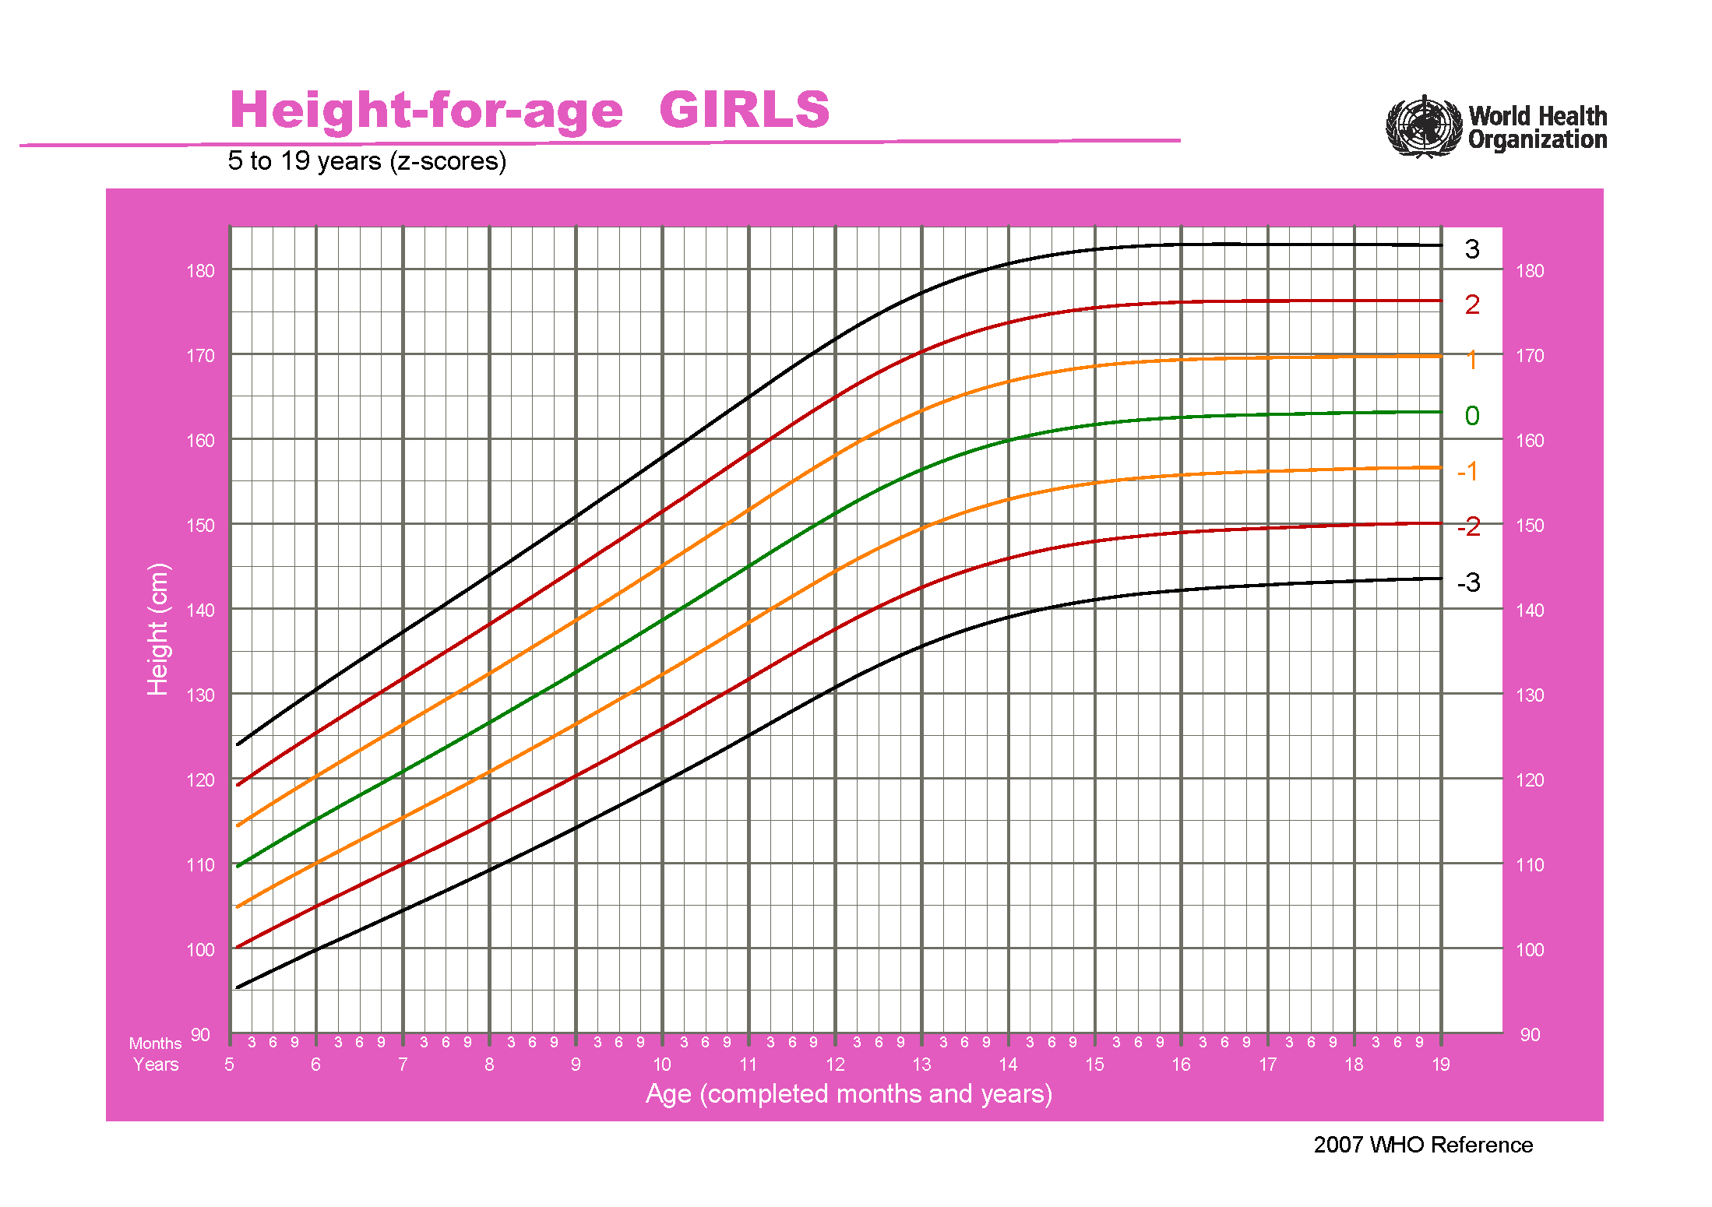
61 | 85.736 | 90.509 | 95.282 | 100.055 | 104.828 | 109.602 | 114.375 | 119.148 | 123.921 | 128.694
62 | 86.096 | 90.902 | 95.708 | 100.514 | 105.32 | 110.126 | 114.932 | 119.738 | 124.543 | 129.349
63 | 86.453 | 91.291 | 96.13 | 100.968 | 105.807 | 110.645 | 115.484 | 120.322 | 125.161 | 129.999
64 | 86.805 | 91.676 | 96.547 | 101.418 | 106.289 | 111.16 | 116.031 | 120.902 | 125.773 | 130.644
65 | 87.158 | 92.06 | 96.963 | 101.865 | 106.767 | 111.67 | 116.572 | 121.474 | 126.376 | 131.279
66 | 87.502 | 92.437 | 97.372 | 102.306 | 107.241 | 112.175 | 117.11 | 122.044 | 126.979 | 131.914
67 | 87.848 | 92.814 | 97.78 | 102.745 | 107.711 | 112.677 | 117.642 | 122.608 | 127.574 | 132.539
68 | 88.191 | 93.187 | 98.184 | 103.181 | 108.177 | 113.174 | 118.171 | 123.167 | 128.164 | 133.161
69 | 88.53 | 93.557 | 98.585 | 103.612 | 108.64 | 113.667 | 118.695 | 123.722 | 128.75 | 133.777
70 | 88.865 | 93.923 | 98.982 | 104.04 | 109.098 | 114.156 | 119.215 | 124.273 | 129.331 | 134.39
71 | 89.197 | 94.286 | 99.375 | 104.464 | 109.553 | 114.642 | 119.731 | 124.82 | 129.909 | 134.998
72 | 89.526 | 94.646 | 99.766 | 104.885 | 110.005 | 115.124 | 120.244 | 125.364 | 130.483 | 135.603
73 | 89.859 | 95.008 | 100.157 | 105.306 | 110.455 | 115.604 | 120.753 | 125.902 | 131.051 | 136.2
74 | 90.189 | 95.368 | 100.546 | 105.724 | 110.903 | 116.081 | 121.26 | 126.438 | 131.616 | 136.795
75 | 90.512 | 95.721 | 100.93 | 106.139 | 111.348 | 116.557 | 121.766 | 126.975 | 132.184 | 137.392
76 | 90.845 | 96.083 | 101.32 | 106.557 | 111.794 | 117.031 | 122.268 | 127.505 | 132.743 | 137.98
77 | 91.172 | 96.438 | 101.705 | 106.971 | 112.238 | 117.504 | 122.771 | 128.037 | 133.304 | 138.571
78 | 91.497 | 96.793 | 102.089 | 107.385 | 112.681 | 117.977 | 123.273 | 128.569 | 133.865 | 139.161
79 | 91.828 | 97.152 | 102.476 | 107.8 | 113.125 | 118.449 | 123.773 | 129.097 | 134.422 | 139.746
80 | 92.152 | 97.506 | 102.859 | 108.213 | 113.567 | 118.921 | 124.275 | 129.628 | 134.982 | 140.336
81 | 92.482 | 97.864 | 103.246 | 108.628 | 114.01 | 119.393 | 124.775 | 130.157 | 135.539 | 140.921
82 | 92.811 | 98.222 | 103.633 | 109.043 | 114.454 | 119.865 | 125.275 | 130.686 | 136.097 | 141.508
83 | 93.141 | 98.58 | 104.02 | 109.459 | 114.898 | 120.337 | 125.777 | 131.216 | 136.655 | 142.094
84 | 93.477 | 98.944 | 104.41 | 109.877 | 115.344 | 120.81 | 126.277 | 131.744 | 137.211 | 142.677
85 | 93.807 | 99.303 | 104.798 | 110.294 | 115.789 | 121.284 | 126.78 | 132.275 | 137.77 | 143.266
86 | 94.144 | 99.667 | 105.19 | 110.713 | 116.236 | 121.759 | 127.282 | 132.805 | 138.328 | 143.851
87 | 94.475 | 100.026 | 105.578 | 111.13 | 116.682 | 122.234 | 127.786 | 133.338 | 138.889 | 144.441
88 | 94.812 | 100.391 | 105.971 | 111.551 | 117.13 | 122.71 | 128.289 | 133.869 | 139.449 | 145.028
89 | 95.156 | 100.762 | 106.368 | 111.974 | 117.581 | 123.187 | 128.793 | 134.399 | 140.005 | 145.612
90 | 95.494 | 101.128 | 106.762 | 112.396 | 118.03 | 123.665 | 129.299 | 134.933 | 140.567 | 146.201
91 | 95.833 | 101.495 | 107.157 | 112.819 | 118.481 | 124.144 | 129.806 | 135.468 | 141.13 | 146.792
92 | 96.178 | 101.867 | 107.556 | 113.245 | 118.934 | 124.623 | 130.312 | 136.002 | 141.691 | 147.38
93 | 96.524 | 102.24 | 107.956 | 113.672 | 119.388 | 125.104 | 130.821 | 136.537 | 142.253 | 147.969
94 | 96.871 | 102.615 | 108.358 | 114.101 | 119.844 | 125.587 | 131.33 | 137.073 | 142.816 | 148.559
95 | 97.219 | 102.99 | 108.76 | 114.53 | 120.3 | 126.071 | 131.841 | 137.611 | 143.381 | 149.152
96 | 97.568 | 103.366 | 109.163 | 114.961 | 120.758 | 126.556 | 132.353 | 138.151 | 143.948 | 149.746
97 | 97.918 | 103.743 | 109.568 | 115.393 | 121.218 | 127.042 | 132.867 | 138.692 | 144.517 | 150.342
98 | 98.275 | 104.126 | 109.977 | 115.828 | 121.679 | 127.53 | 133.381 | 139.233 | 145.084 | 150.935
99 | 98.633 | 104.51 | 110.388 | 116.265 | 122.143 | 128.02 | 133.897 | 139.775 | 145.652 | 151.529
100 | 98.992 | 104.896 | 110.8 | 116.703 | 122.607 | 128.511 | 134.415 | 140.318 | 146.222 | 152.126
101 | 99.352 | 105.282 | 111.213 | 117.143 | 123.073 | 129.004 | 134.934 | 140.864 | 146.794 | 152.725
102 | 99.713 | 105.67 | 111.627 | 117.584 | 123.541 | 129.498 | 135.454 | 141.411 | 147.368 | 153.325
103 | 100.082 | 106.064 | 112.046 | 118.029 | 124.011 | 129.993 | 135.975 | 141.958 | 147.94 | 153.922
104 | 100.452 | 106.459 | 112.467 | 118.475 | 124.483 | 130.49 | 136.498 | 142.506 | 148.514 | 154.522
105 | 100.816 | 106.85 | 112.885 | 118.92 | 124.954 | 130.989 | 137.024 | 143.058 | 149.093 | 155.128
106 | 101.194 | 107.253 | 113.312 | 119.371 | 125.43 | 131.49 | 137.549 | 143.608 | 149.667 | 155.726
107 | 101.567 | 107.652 | 113.737 | 119.822 | 125.906 | 131.991 | 138.076 | 144.161 | 150.246 | 156.33
108 | 101.941 | 108.052 | 114.162 | 120.273 | 126.384 | 132.494 | 138.605 | 144.716 | 150.826 | 156.937
109 | 102.323 | 108.458 | 114.593 | 120.728 | 126.864 | 132.999 | 139.134 | 145.269 | 151.405 | 157.54
110 | 102.705 | 108.865 | 115.025 | 121.185 | 127.345 | 133.505 | 139.665 | 145.824 | 151.984 | 158.144
111 | 103.089 | 109.273 | 115.458 | 121.643 | 127.827 | 134.012 | 140.196 | 146.381 | 152.566 | 158.75
112 | 103.473 | 109.682 | 115.892 | 122.101 | 128.311 | 134.52 | 140.73 | 146.939 | 153.149 | 159.358
113 | 103.865 | 110.098 | 116.331 | 122.564 | 128.797 | 135.03 | 141.263 | 147.496 | 153.729 | 159.962
114 | 104.251 | 110.509 | 116.767 | 123.025 | 129.283 | 135.541 | 141.799 | 148.057 | 154.315 | 160.573
115 | 104.645 | 110.927 | 117.209 | 123.49 | 129.772 | 136.053 | 142.335 | 148.616 | 154.898 | 161.18
116 | 105.047 | 111.351 | 117.655 | 123.959 | 130.263 | 136.567 | 142.871 | 149.175 | 155.479 | 161.783
117 | 105.444 | 111.771 | 118.099 | 124.427 | 130.754 | 137.082 | 143.41 | 149.738 | 156.065 | 162.393
118 | 105.841 | 112.192 | 118.544 | 124.896 | 131.247 | 137.599 | 143.95 | 150.302 | 156.653 | 163.005
119 | 106.246 | 112.62 | 118.994 | 125.369 | 131.743 | 138.117 | 144.491 | 150.865 | 157.239 | 163.613
120 | 106.653 | 113.05 | 119.446 | 125.843 | 132.24 | 138.636 | 145.033 | 151.43 | 157.826 | 164.223
121 | 107.068 | 113.486 | 119.904 | 126.322 | 132.74 | 139.158 | 145.575 | 151.993 | 158.411 | 164.829
122 | 107.477 | 113.918 | 120.358 | 126.799 | 133.24 | 139.68 | 146.121 | 152.562 | 159.002 | 165.443
123 | 107.895 | 114.357 | 120.819 | 127.281 | 133.743 | 140.205 | 146.667 | 153.129 | 159.591 | 166.053
124 | 108.314 | 114.797 | 121.281 | 127.764 | 134.248 | 140.731 | 147.215 | 153.698 | 160.182 | 166.665
125 | 108.734 | 115.239 | 121.744 | 128.249 | 134.754 | 141.259 | 147.764 | 154.269 | 160.774 | 167.279
126 | 109.156 | 115.683 | 122.21 | 128.736 | 135.263 | 141.789 | 148.316 | 154.842 | 161.369 | 167.895
127 | 109.587 | 116.134 | 122.68 | 129.227 | 135.774 | 142.321 | 148.867 | 155.414 | 161.961 | 168.508
128 | 110.019 | 116.586 | 123.152 | 129.719 | 136.286 | 142.853 | 149.42 | 155.987 | 162.554 | 169.121
129 | 110.451 | 117.039 | 123.626 | 130.213 | 136.8 | 143.387 | 149.975 | 156.562 | 163.149 | 169.736
130 | 110.885 | 117.492 | 124.1 | 130.707 | 137.315 | 143.922 | 150.53 | 157.137 | 163.745 | 170.352
131 | 111.319 | 117.947 | 124.574 | 131.202 | 137.83 | 144.458 | 151.085 | 157.713 | 164.341 | 170.968
132 | 111.761 | 118.407 | 125.053 | 131.7 | 138.346 | 144.993 | 151.639 | 158.286 | 164.932 | 171.579
133 | 112.202 | 118.867 | 125.532 | 132.198 | 138.863 | 145.528 | 152.193 | 158.858 | 165.524 | 172.189
134 | 112.643 | 119.327 | 126.011 | 132.695 | 139.378 | 146.062 | 152.746 | 159.43 | 166.114 | 172.797
135 | 113.091 | 119.792 | 126.493 | 133.193 | 139.894 | 146.595 | 153.296 | 159.997 | 166.698 | 173.399
136 | 113.53 | 120.249 | 126.968 | 133.688 | 140.407 | 147.126 | 153.845 | 160.565 | 167.284 | 174.003
137 | 113.975 | 120.711 | 127.447 | 134.183 | 140.919 | 147.655 | 154.391 | 161.127 | 167.863 | 174.599
138 | 114.417 | 121.17 | 127.923 | 134.675 | 141.428 | 148.18 | 154.933 | 161.686 | 168.438 | 175.191
139 | 114.858 | 121.627 | 128.396 | 135.164 | 141.933 | 148.702 | 155.471 | 162.24 | 169.009 | 175.778
140 | 115.302 | 122.086 | 128.869 | 135.653 | 142.436 | 149.22 | 156.003 | 162.787 | 169.57 | 176.354
141 | 115.736 | 122.535 | 129.334 | 136.134 | 142.933 | 149.732 | 156.532 | 163.331 | 170.13 | 176.93
142 | 116.172 | 122.986 | 129.799 | 136.612 | 143.426 | 150.239 | 157.052 | 163.866 | 170.679 | 177.492
143 | 116.604 | 123.431 | 130.258 | 137.085 | 143.912 | 150.739 | 157.566 | 164.393 | 171.22 | 178.047
144 | 117.031 | 123.872 | 130.712 | 137.552 | 144.392 | 151.233 | 158.073 | 164.913 | 171.753 | 178.594
145 | 117.46 | 124.312 | 131.163 | 138.015 | 144.867 | 151.718 | 158.57 | 165.421 | 172.273 | 179.125
146 | 117.875 | 124.739 | 131.603 | 138.467 | 145.331 | 152.195 | 159.059 | 165.923 | 172.787 | 179.651
147 | 118.291 | 125.165 | 132.04 | 138.914 | 145.788 | 152.663 | 159.537 | 166.412 | 173.286 | 180.16
148 | 118.691 | 125.577 | 132.463 | 139.349 | 146.235 | 153.121 | 160.006 | 166.892 | 173.778 | 180.664
149 | 119.092 | 125.987 | 132.882 | 139.777 | 146.673 | 153.568 | 160.463 | 167.358 | 174.253 | 181.149
150 | 119.484 | 126.388 | 133.292 | 140.196 | 147.1 | 154.004 | 160.908 | 167.812 | 174.716 | 181.62
151 | 119.868 | 126.78 | 133.692 | 140.605 | 147.517 | 154.429 | 161.341 | 168.253 | 175.166 | 182.078
152 | 120.251 | 127.169 | 134.087 | 141.006 | 147.924 | 154.842 | 161.761 | 168.679 | 175.597 | 182.516
153 | 120.617 | 127.542 | 134.467 | 141.393 | 148.318 | 155.244 | 162.169 | 169.095 | 176.02 | 182.945
154 | 120.974 | 127.905 | 134.837 | 141.769 | 148.701 | 155.633 | 162.565 | 169.497 | 176.429 | 183.361
155 | 121.329 | 128.265 | 135.201 | 142.138 | 149.074 | 156.01 | 162.946 | 169.883 | 176.819 | 183.755
156 | 121.667 | 128.609 | 135.55 | 142.492 | 149.433 | 156.375 | 163.316 | 170.258 | 177.199 | 184.141
157 | 122.004 | 128.949 | 135.893 | 142.838 | 149.782 | 156.727 | 163.671 | 170.616 | 177.561 | 184.505
158 | 122.331 | 129.278 | 136.225 | 143.172 | 150.12 | 157.067 | 164.014 | 170.961 | 177.908 | 184.855
159 | 122.649 | 129.598 | 136.547 | 143.496 | 150.445 | 157.394 | 164.343 | 171.291 | 178.24 | 185.189
160 | 122.949 | 129.901 | 136.853 | 143.805 | 150.756 | 157.708 | 164.66 | 171.612 | 178.564 | 185.515
161 | 123.248 | 130.2 | 137.153 | 144.105 | 151.058 | 158.01 | 164.963 | 171.915 | 178.868 | 185.82
162 | 123.537 | 130.49 | 137.442 | 144.395 | 151.347 | 158.3 | 165.252 | 172.205 | 179.157 | 186.11
163 | 123.817 | 130.769 | 137.721 | 144.673 | 151.625 | 158.577 | 165.529 | 172.481 | 179.433 | 186.385
164 | 124.088 | 131.039 | 137.99 | 144.941 | 151.892 | 158.842 | 165.793 | 172.744 | 179.695 | 186.646
165 | 124.342 | 131.292 | 138.243 | 145.194 | 152.145 | 159.096 | 166.047 | 172.998 | 179.949 | 186.9
166 | 124.595 | 131.543 | 138.492 | 145.441 | 152.389 | 159.338 | 166.287 | 173.236 | 180.184 | 187.133
167 | 124.839 | 131.785 | 138.731 | 145.677 | 152.623 | 159.569 | 166.515 | 173.461 | 180.407 | 187.353
168 | 125.075 | 132.018 | 138.961 | 145.903 | 152.846 | 159.789 | 166.732 | 173.675 | 180.617 | 187.56
169 | 125.303 | 132.242 | 139.181 | 146.12 | 153.059 | 159.998 | 166.937 | 173.877 | 180.816 | 187.755
170 | 125.514 | 132.451 | 139.387 | 146.324 | 153.261 | 160.197 | 167.134 | 174.07 | 181.007 | 187.943
171 | 125.726 | 132.658 | 139.59 | 146.522 | 153.454 | 160.386 | 167.318 | 174.249 | 181.181 | 188.113
172 | 125.931 | 132.857 | 139.784 | 146.711 | 153.638 | 160.564 | 167.491 | 174.418 | 181.345 | 188.271
173 | 126.119 | 133.042 | 139.965 | 146.888 | 153.81 | 160.733 | 167.656 | 174.579 | 181.502 | 188.424
174 | 126.309 | 133.226 | 140.142 | 147.059 | 153.976 | 160.893 | 167.809 | 174.726 | 181.643 | 188.56
175 | 126.483 | 133.395 | 140.307 | 147.219 | 154.131 | 161.043 | 167.955 | 174.867 | 181.779 | 188.691
176 | 126.659 | 133.564 | 140.469 | 147.374 | 154.279 | 161.184 | 168.09 | 174.995 | 181.9 | 188.805
177 | 126.82 | 133.719 | 140.619 | 147.518 | 154.418 | 161.318 | 168.217 | 175.117 | 182.016 | 188.916
178 | 126.975 | 133.868 | 140.762 | 147.655 | 154.549 | 161.442 | 168.336 | 175.23 | 182.123 | 189.017
179 | 127.123 | 134.01 | 140.898 | 147.785 | 154.672 | 161.56 | 168.447 | 175.334 | 182.221 | 189.109
180 | 127.274 | 134.153 | 141.032 | 147.911 | 154.79 | 161.669 | 168.548 | 175.427 | 182.306 | 189.185
181 | 127.411 | 134.283 | 141.156 | 148.028 | 154.9 | 161.772 | 168.644 | 175.516 | 182.388 | 189.26
182 | 127.543 | 134.408 | 141.273 | 148.138 | 155.003 | 161.867 | 168.732 | 175.597 | 182.462 | 189.326
183 | 127.662 | 134.521 | 141.38 | 148.239 | 155.098 | 161.956 | 168.815 | 175.674 | 182.533 | 189.392
184 | 127.784 | 134.635 | 141.486 | 148.337 | 155.188 | 162.039 | 168.89 | 175.741 | 182.592 | 189.443
185 | 127.902 | 134.745 | 141.588 | 148.431 | 155.273 | 162.116 | 168.959 | 175.802 | 182.645 | 189.488
186 | 128.015 | 134.85 | 141.684 | 148.519 | 155.353 | 162.188 | 169.023 | 175.857 | 182.692 | 189.526
187 | 128.116 | 134.944 | 141.771 | 148.599 | 155.427 | 162.254 | 169.082 | 175.91 | 182.737 | 189.565
188 | 128.221 | 135.04 | 141.859 | 148.678 | 155.497 | 162.315 | 169.134 | 175.953 | 182.772 | 189.591
189 | 128.314 | 135.126 | 141.937 | 148.749 | 155.56 | 162.372 | 169.183 | 175.995 | 182.806 | 189.618
190 | 128.404 | 135.208 | 142.012 | 148.816 | 155.62 | 162.424 | 169.228 | 176.032 | 182.836 | 189.64
191 | 128.499 | 135.293 | 142.088 | 148.883 | 155.677 | 162.472 | 169.266 | 176.061 | 182.855 | 189.65
192 | 128.582 | 135.369 | 142.156 | 148.942 | 155.729 | 162.516 | 169.302 | 176.089 | 182.876 | 189.662
193 | 128.663 | 135.442 | 142.22 | 148.999 | 155.777 | 162.556 | 169.335 | 176.113 | 182.892 | 189.67
194 | 128.741 | 135.512 | 142.282 | 149.053 | 155.823 | 162.593 | 169.364 | 176.134 | 182.904 | 189.675
195 | 128.817 | 135.579 | 142.341 | 149.103 | 155.866 | 162.628 | 169.39 | 176.152 | 182.914 | 189.676
196 | 128.891 | 135.645 | 142.399 | 149.152 | 155.906 | 162.659 | 169.413 | 176.167 | 182.92 | 189.674
197 | 128.955 | 135.702 | 142.449 | 149.196 | 155.942 | 162.689 | 169.436 | 176.182 | 182.929 | 189.676
198 | 129.026 | 135.764 | 142.502 | 149.24 | 155.978 | 162.716 | 169.455 | 176.193 | 182.931 | 189.669
199 | 129.087 | 135.818 | 142.549 | 149.28 | 156.011 | 162.742 | 169.474 | 176.205 | 182.936 | 189.667
200 | 129.156 | 135.878 | 142.6 | 149.322 | 156.045 | 162.767 | 169.489 | 176.212 | 182.934 | 189.656
201 | 129.215 | 135.93 | 142.645 | 149.36 | 156.075 | 162.79 | 169.506 | 176.221 | 182.936 | 189.651
202 | 129.281 | 135.988 | 142.694 | 149.4 | 156.106 | 162.813 | 169.519 | 176.225 | 182.931 | 189.638
203 | 129.339 | 136.038 | 142.737 | 149.436 | 156.135 | 162.834 | 169.533 | 176.232 | 182.931 | 189.63
204 | 129.396 | 136.088 | 142.779 | 149.471 | 156.163 | 162.854 | 169.546 | 176.238 | 182.93 | 189.621
205 | 129.452 | 136.137 | 142.821 | 149.506 | 156.19 | 162.874 | 169.559 | 176.243 | 182.927 | 189.612
206 | 129.508 | 136.185 | 142.862 | 149.539 | 156.216 | 162.894 | 169.571 | 176.248 | 182.925 | 189.602
207 | 129.564 | 136.234 | 142.903 | 149.573 | 156.242 | 162.912 | 169.582 | 176.251 | 182.921 | 189.59
208 | 129.619 | 136.281 | 142.943 | 149.606 | 156.268 | 162.93 | 169.592 | 176.254 | 182.917 | 189.579
209 | 129.674 | 136.328 | 142.983 | 149.638 | 156.293 | 162.948 | 169.602 | 176.257 | 182.912 | 189.567
210 | 129.72 | 136.369 | 143.018 | 149.667 | 156.316 | 162.965 | 169.614 | 176.263 | 182.912 | 189.561
211 | 129.774 | 136.416 | 143.057 | 149.699 | 156.34 | 162.982 | 169.623 | 176.265 | 182.906 | 189.548
212 | 129.82 | 136.456 | 143.091 | 149.727 | 156.363 | 162.998 | 169.634 | 176.27 | 182.905 | 189.541
213 | 129.874 | 136.502 | 143.13 | 149.758 | 156.386 | 163.014 | 169.643 | 176.271 | 182.899 | 189.527
214 | 129.919 | 136.541 | 143.163 | 149.785 | 156.408 | 163.03 | 169.652 | 176.275 | 182.897 | 189.519
215 | 129.963 | 136.58 | 143.196 | 149.812 | 156.429 | 163.045 | 169.661 | 176.278 | 182.894 | 189.511
216 | 130.015 | 136.624 | 143.233 | 149.842 | 156.451 | 163.06 | 169.668 | 176.277 | 182.886 | 189.495
217 | 130.059 | 136.662 | 143.265 | 149.868 | 156.47 | 163.073 | 169.676 | 176.279 | 182.882 | 189.485
218 | 130.102 | 136.699 | 143.296 | 149.893 | 156.489 | 163.086 | 169.683 | 176.28 | 182.877 | 189.474
219 | 130.144 | 136.735 | 143.326 | 149.917 | 156.507 | 163.098 | 169.689 | 176.28 | 182.871 | 189.461
220 | 130.186 | 136.77 | 143.355 | 149.94 | 156.524 | 163.109 | 169.694 | 176.279 | 182.863 | 189.448
221 | 130.218 | 136.798 | 143.379 | 149.959 | 156.539 | 163.119 | 169.699 | 176.28 | 182.86 | 189.44
222 | 130.258 | 136.832 | 143.406 | 149.98 | 156.554 | 163.128 | 169.702 | 176.276 | 182.85 | 189.424
223 | 130.296 | 136.864 | 143.432 | 150 | 156.568 | 163.136 | 169.703 | 176.271 | 182.839 | 189.407
224 | 130.326 | 136.889 | 143.452 | 150.015 | 156.579 | 163.142 | 169.705 | 176.268 | 182.831 | 189.395
225 | 130.363 | 136.919 | 143.476 | 150.033 | 156.59 | 163.147 | 169.704 | 176.261 | 182.818 | 189.374
226 | 130.39 | 136.942 | 143.494 | 150.047 | 156.599 | 163.151 | 169.703 | 176.255 | 182.807 | 189.359
227 | 130.425 | 136.971 | 143.516 | 150.062 | 156.608 | 163.153 | 169.699 | 176.245 | 182.791 | 189.336
228 | 130.45 | 136.991 | 143.532 | 150.073 | 156.614 | 163.155 | 169.696 | 176.237 | 182.777 | 189.318

height for age(boy 0-5year)
男童年龄/身高（0-5岁）
Day | SD4neg | SD3neg | SD2neg | SD1neg | SD0 | SD1 | SD2 | SD3 | SD4
出生天数 | 很矮 | 较矮 | 偏矮 | 略矮 | 平均 | 略高 | 偏高 | 较高 | 很高
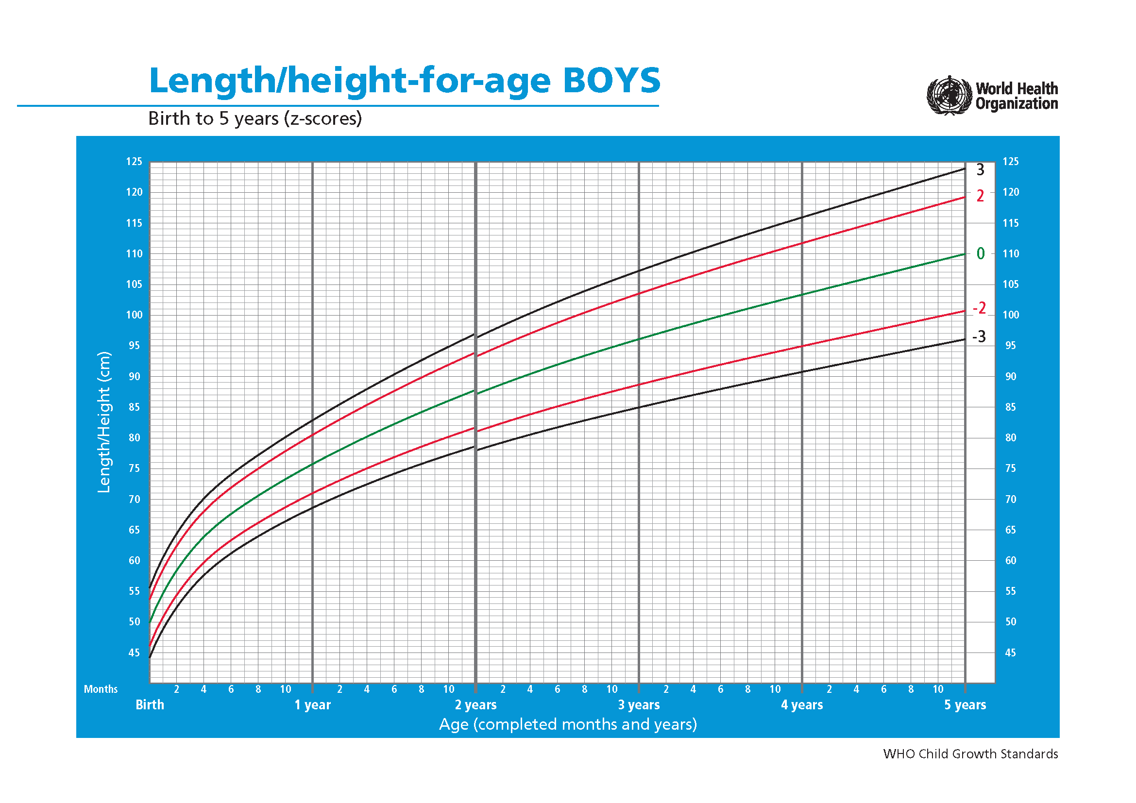
0 | 42.312 | 44.205 | 46.098 | 47.991 | 49.884 | 51.777 | 53.67 | 55.564 | 57.457
1 | 42.481 | 44.376 | 46.271 | 48.165 | 50.06 | 51.955 | 53.85 | 55.744 | 57.639
2 | 42.65 | 44.547 | 46.443 | 48.339 | 50.236 | 52.132 | 54.029 | 55.925 | 57.822
3 | 42.822 | 44.719 | 46.617 | 48.514 | 50.412 | 52.309 | 54.207 | 56.104 | 58.002
4 | 42.991 | 44.89 | 46.789 | 48.689 | 50.588 | 52.487 | 54.386 | 56.285 | 58.184
5 | 43.161 | 45.062 | 46.962 | 48.863 | 50.764 | 52.664 | 54.565 | 56.465 | 58.366
6 | 43.331 | 45.233 | 47.135 | 49.037 | 50.939 | 52.841 | 54.743 | 56.646 | 58.548
7 | 43.503 | 45.406 | 47.309 | 49.212 | 51.115 | 53.018 | 54.921 | 56.824 | 58.727
8 | 43.673 | 45.578 | 47.482 | 49.387 | 51.291 | 53.195 | 55.1 | 57.004 | 58.909
9 | 43.844 | 45.749 | 47.655 | 49.561 | 51.467 | 53.373 | 55.279 | 57.184 | 59.09
10 | 44.014 | 45.921 | 47.828 | 49.736 | 51.643 | 53.55 | 55.457 | 57.364 | 59.271
11 | 44.187 | 46.095 | 48.003 | 49.911 | 51.819 | 53.727 | 55.635 | 57.542 | 59.45
12 | 44.357 | 46.267 | 48.176 | 50.085 | 51.994 | 53.904 | 55.813 | 57.722 | 59.631
13 | 44.528 | 46.439 | 48.349 | 50.26 | 52.17 | 54.081 | 55.991 | 57.902 | 59.812
14 | 44.699 | 46.611 | 48.523 | 50.434 | 52.346 | 54.258 | 56.169 | 58.081 | 59.993
15 | 44.844 | 46.757 | 48.671 | 50.584 | 52.498 | 54.411 | 56.325 | 58.238 | 60.152
16 | 44.985 | 46.901 | 48.817 | 50.733 | 52.649 | 54.565 | 56.481 | 58.396 | 60.312
17 | 45.126 | 47.044 | 48.963 | 50.881 | 52.799 | 54.717 | 56.635 | 58.554 | 60.472
18 | 45.267 | 47.187 | 49.107 | 51.028 | 52.948 | 54.869 | 56.789 | 58.71 | 60.63
19 | 45.406 | 47.329 | 49.251 | 51.174 | 53.097 | 55.019 | 56.942 | 58.865 | 60.787
20 | 45.545 | 47.47 | 49.395 | 51.319 | 53.244 | 55.169 | 57.094 | 59.018 | 60.943
21 | 45.683 | 47.61 | 49.537 | 51.464 | 53.39 | 55.317 | 57.244 | 59.171 | 61.098
22 | 45.82 | 47.749 | 49.678 | 51.607 | 53.536 | 55.465 | 57.394 | 59.323 | 61.252
23 | 45.957 | 47.888 | 49.819 | 51.75 | 53.68 | 55.611 | 57.542 | 59.473 | 61.404
24 | 46.09 | 48.024 | 49.957 | 51.891 | 53.824 | 55.757 | 57.691 | 59.624 | 61.557
25 | 46.225 | 48.161 | 50.096 | 52.031 | 53.966 | 55.902 | 57.837 | 59.772 | 61.707
26 | 46.357 | 48.295 | 50.233 | 52.17 | 54.108 | 56.046 | 57.983 | 59.921 | 61.858
27 | 46.491 | 48.43 | 50.37 | 52.309 | 54.248 | 56.188 | 58.127 | 60.067 | 62.006
28 | 46.621 | 48.563 | 50.505 | 52.446 | 54.388 | 56.33 | 58.271 | 60.213 | 62.155
29 | 46.751 | 48.695 | 50.639 | 52.583 | 54.527 | 56.471 | 58.415 | 60.358 | 62.302
30 | 46.882 | 48.828 | 50.773 | 52.719 | 54.664 | 56.61 | 58.556 | 60.501 | 62.447
31 | 47.011 | 48.958 | 50.906 | 52.854 | 54.801 | 56.749 | 58.696 | 60.644 | 62.592
32 | 47.138 | 49.088 | 51.037 | 52.987 | 54.937 | 56.887 | 58.836 | 60.786 | 62.736
33 | 47.264 | 49.216 | 51.168 | 53.12 | 55.071 | 57.023 | 58.975 | 60.927 | 62.878
34 | 47.39 | 49.344 | 51.297 | 53.251 | 55.205 | 57.159 | 59.112 | 61.066 | 63.02
35 | 47.515 | 49.471 | 51.426 | 53.382 | 55.337 | 57.293 | 59.249 | 61.204 | 63.16
36 | 47.639 | 49.596 | 51.554 | 53.511 | 55.469 | 57.426 | 59.384 | 61.341 | 63.299
37 | 47.762 | 49.721 | 51.681 | 53.64 | 55.599 | 57.559 | 59.518 | 61.477 | 63.436
38 | 47.882 | 49.844 | 51.805 | 53.767 | 55.728 | 57.69 | 59.652 | 61.613 | 63.575
39 | 48.003 | 49.967 | 51.93 | 53.893 | 55.857 | 57.82 | 59.784 | 61.747 | 63.71
40 | 48.124 | 50.089 | 52.054 | 54.019 | 55.984 | 57.949 | 59.914 | 61.879 | 63.844
41 | 48.241 | 50.209 | 52.176 | 54.143 | 56.11 | 58.078 | 60.045 | 62.012 | 63.979
42 | 48.36 | 50.329 | 52.298 | 54.267 | 56.236 | 58.205 | 60.173 | 62.142 | 64.111
43 | 48.479 | 50.449 | 52.419 | 54.39 | 56.36 | 58.33 | 60.301 | 62.271 | 64.241
44 | 48.594 | 50.566 | 52.539 | 54.511 | 56.483 | 58.456 | 60.428 | 62.4 | 64.373
45 | 48.708 | 50.682 | 52.657 | 54.631 | 56.606 | 58.58 | 60.554 | 62.529 | 64.503
46 | 48.824 | 50.8 | 52.775 | 54.751 | 56.727 | 58.703 | 60.678 | 62.654 | 64.63
47 | 48.936 | 50.914 | 52.892 | 54.869 | 56.847 | 58.825 | 60.803 | 62.78 | 64.758
48 | 49.048 | 51.028 | 53.007 | 54.987 | 56.967 | 58.946 | 60.926 | 62.905 | 64.885
49 | 49.162 | 51.143 | 53.123 | 55.104 | 57.085 | 59.066 | 61.047 | 63.028 | 65.009
50 | 49.272 | 51.255 | 53.237 | 55.22 | 57.203 | 59.185 | 61.168 | 63.151 | 65.133
51 | 49.382 | 51.366 | 53.35 | 55.335 | 57.319 | 59.304 | 61.288 | 63.272 | 65.257
52 | 49.491 | 51.477 | 53.463 | 55.449 | 57.435 | 59.421 | 61.407 | 63.393 | 65.379
53 | 49.599 | 51.586 | 53.574 | 55.562 | 57.55 | 59.537 | 61.525 | 63.513 | 65.501
54 | 49.706 | 51.696 | 53.685 | 55.674 | 57.664 | 59.653 | 61.642 | 63.632 | 65.621
55 | 49.813 | 51.804 | 53.795 | 55.786 | 57.777 | 59.768 | 61.759 | 63.75 | 65.741
56 | 49.919 | 51.911 | 53.904 | 55.896 | 57.889 | 59.881 | 61.874 | 63.867 | 65.859
57 | 50.024 | 52.018 | 54.012 | 56.006 | 58 | 59.994 | 61.988 | 63.982 | 65.977
...

height for age(boy5-19year
...
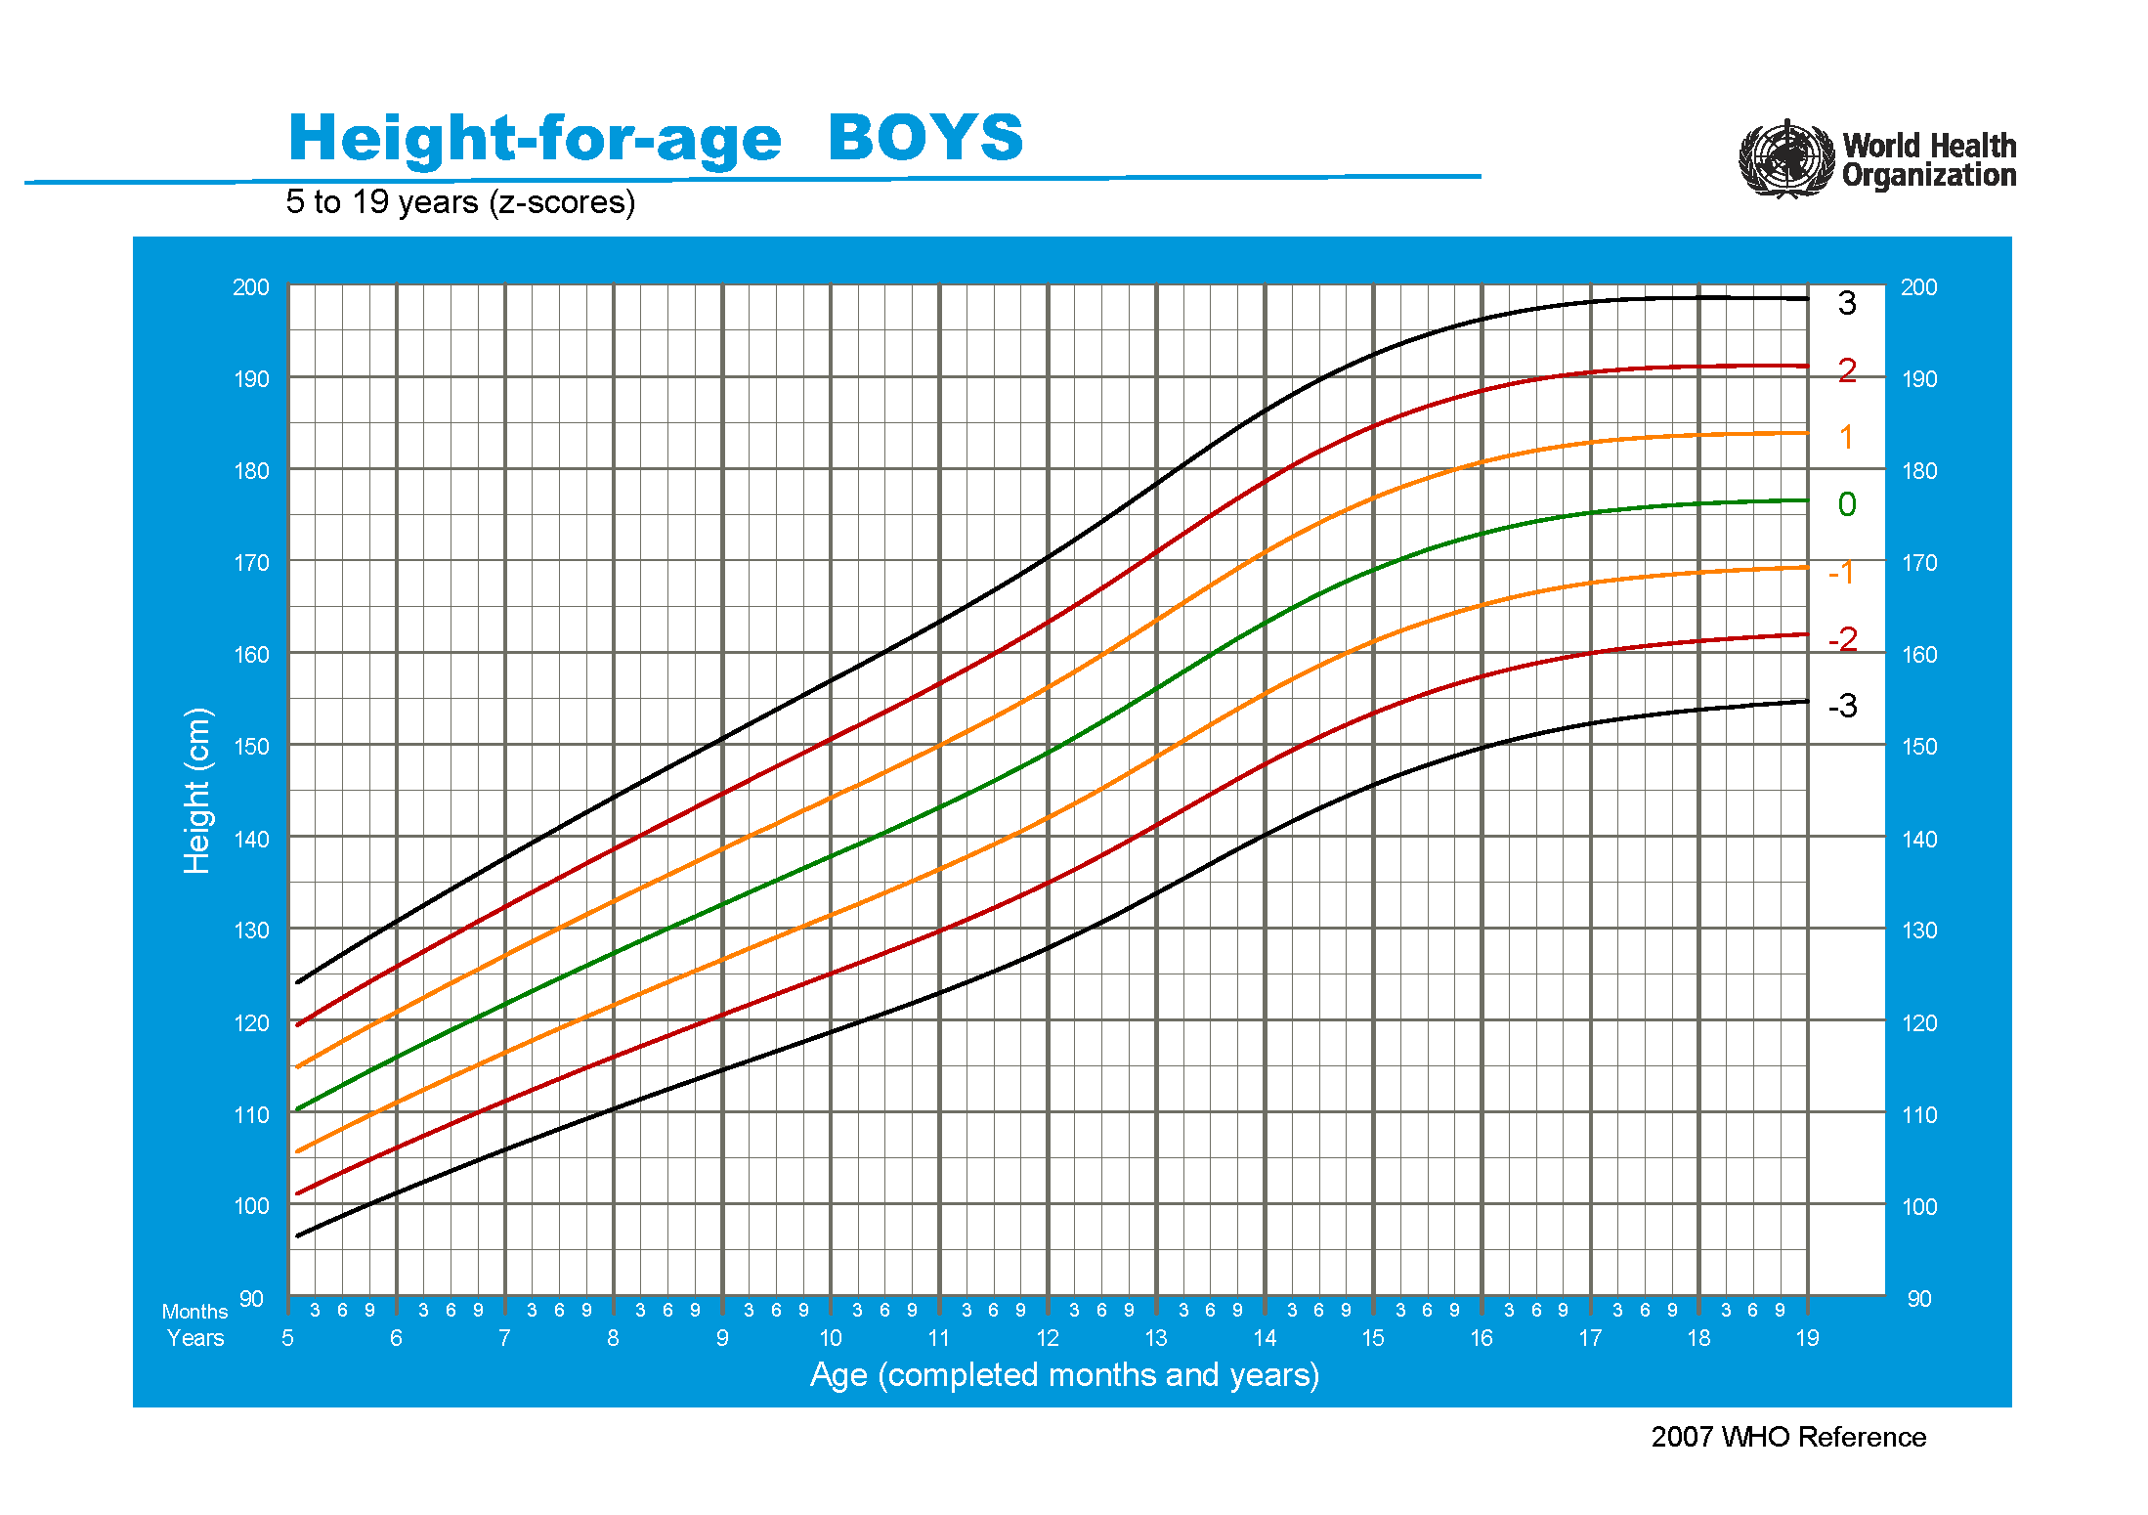
SD1 | SD2 | SD3 | SD4
略高 | 偏高 | 很高 | 特别高
114.856 | 119.448 | 124.039 | 128.63
115.423 | 120.046 | 124.668 | 129.291
115.988 | 120.641 | 125.295 | 129.949
116.547 | 121.231 | 125.915 | 130.599
117.104 | 121.819 | 126.534 | 131.248
117.657 | 122.402 | 127.148 | 131.894
118.204 | 122.981 | 127.757 | 132.534
118.747 | 123.553 | 128.359 | 133.165
119.287 | 124.123 | 128.96 | 133.797
119.822 | 124.689 | 129.556 | 134.423
120.351 | 125.248 | 130.144 | 135.041
120.878 | 125.804 | 130.731 | 135.658
121.4 | 126.357 | 131.314 | 136.271
121.919 | 126.905 | 131.891 | 136.877
122.436 | 127.452 | 132.468 | 137.484
122.951 | 127.997 | 133.044 | 138.09
123.463 | 128.539 | 133.614 | 138.689
123.975 | 129.081 | 134.186 | 139.292
124.486 | 129.622 | 134.758 | 139.893
124.996 | 130.162 | 135.328 | 140.494
125.503 | 130.698 | 135.893 | 141.088
126.01 | 131.236 | 136.461 | 141.686
126.516 | 131.771 | 137.027 | 142.282
127.019 | 132.305 | 137.591 | 142.877
127.521 | 132.837 | 138.153 | 143.469
128.021 | 133.367 | 138.714 | 144.06
128.519 | 133.896 | 139.272 | 144.649
129.016 | 134.423 | 139.829 | 145.236
129.511 | 134.947 | 140.384 | 145.821
130.003 | 135.47 | 140.938 | 146.405
130.494 | 135.991 | 141.488 | 146.986
130.982 | 136.51 | 142.037 | 147.565
131.468 | 137.026 | 142.583 | 148.141
131.952 | 137.54 | 143.127 | 148.715
132.434 | 138.051 | 143.669 | 149.287
132.913 | 138.561 | 144.209 | 149.857
133.391 | 139.069 | 144.747 | 150.425
133.867 | 139.575 | 145.284 | 150.992
134.342 | 140.08 | 145.818 | 151.557
134.815 | 140.583 | 146.352 | 152.12
135.287 | 141.086 | 146.884 | 152.683
135.76 | 141.59 | 147.42 | 153.25
136.231 | 142.091 | 147.951 | 153.811
136.701 | 142.591 | 148.481 | 154.372
137.17 | 143.091 | 149.011 | 154.932
137.639 | 143.59 | 149.541 | 155.492
138.108 | 144.09 | 150.071 | 156.052
138.577 | 144.589 | 150.601 | 156.613
139.045 | 145.088 | 151.13 | 157.172
139.513 | 145.586 | 151.659 | 157.732
139.98 | 146.084 | 152.187 | 158.291
...

weight for age(girl 0-5year)
...
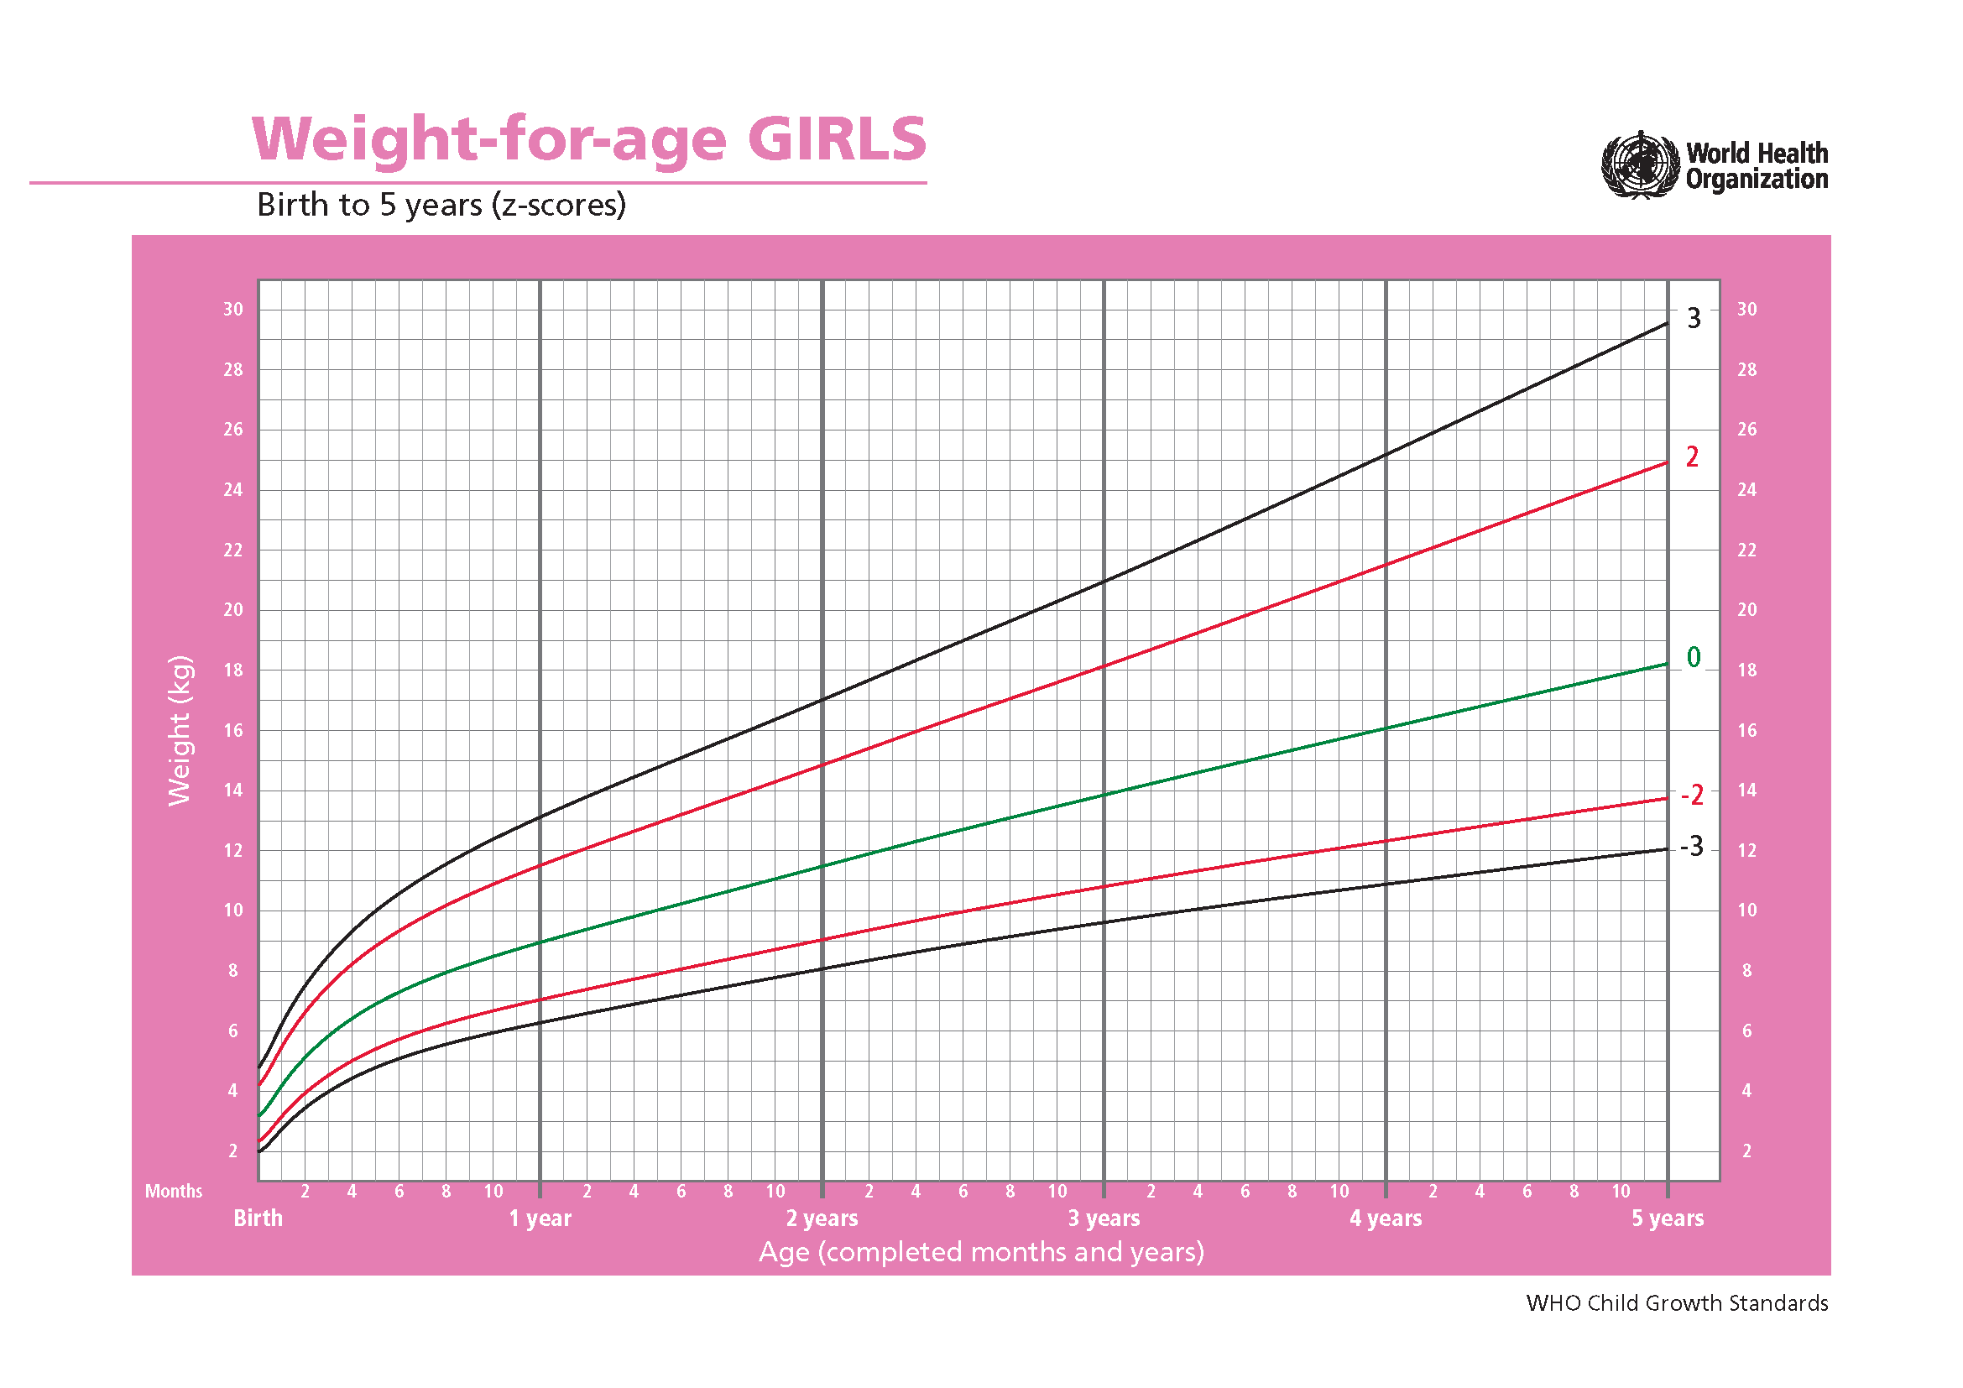
SD2neg | SD1neg | SD0 | SD1 | SD2 | SD3
较瘦 | 略瘦 | 平均 | 略重 | 较重 | 很重
2.4 | 2.8 | 3.2 | 3.7 | 4.2 | 4.8
3.2 | 3.6 | 4.2 | 4.8 | 5.5 | 6.2
3.9 | 4.5 | 5.1 | 5.8 | 6.6 | 7.5
4.5 | 5.2 | 5.8 | 6.6 | 7.5 | 8.5
5 | 5.7 | 6.4 | 7.3 | 8.2 | 9.3
5.4 | 6.1 | 6.9 | 7.8 | 8.8 | 10
5.7 | 6.5 | 7.3 | 8.2 | 9.3 | 10.6
6 | 6.8 | 7.6 | 8.6 | 9.8 | 11.1
6.3 | 7 | 7.9 | 9 | 10.2 | 11.6
6.5 | 7.3 | 8.2 | 9.3 | 10.5 | 12
6.7 | 7.5 | 8.5 | 9.6 | 10.9 | 12.4
6.9 | 7.7 | 8.7 | 9.9 | 11.2 | 12.8
7 | 7.9 | 8.9 | 10.1 | 11.5 | 13.1
7.2 | 8.1 | 9.2 | 10.4 | 11.8 | 13.5
7.4 | 8.3 | 9.4 | 10.6 | 12.1 | 13.8
7.6 | 8.5 | 9.6 | 10.9 | 12.4 | 14.1
7.7 | 8.7 | 9.8 | 11.1 | 12.6 | 14.5
7.9 | 8.9 | 10 | 11.4 | 12.9 | 14.8
8.1 | 9.1 | 10.2 | 11.6 | 13.2 | 15.1
8.2 | 9.2 | 10.4 | 11.8 | 13.5 | 15.4
8.4 | 9.4 | 10.6 | 12.1 | 13.7 | 15.7
8.6 | 9.6 | 10.9 | 12.3 | 14 | 16
8.7 | 9.8 | 11.1 | 12.5 | 14.3 | 16.4
8.9 | 10 | 11.3 | 12.8 | 14.6 | 16.7
9 | 10.2 | 11.5 | 13 | 14.8 | 17
9.2 | 10.3 | 11.7 | 13.3 | 15.1 | 17.3
9.4 | 10.5 | 11.9 | 13.5 | 15.4 | 17.7
9.5 | 10.7 | 12.1 | 13.7 | 15.7 | 18
9.7 | 10.9 | 12.3 | 14 | 16 | 18.3
9.8 | 11.1 | 12.5 | 14.2 | 16.2 | 18.7
10 | 11.2 | 12.7 | 14.4 | 16.5 | 19
10.1 | 11.4 | 12.9 | 14.7 | 16.8 | 19.3
10.3 | 11.6 | 13.1 | 14.9 | 17.1 | 19.6
10.4 | 11.7 | 13.3 | 15.1 | 17.3 | 20
10.5 | 11.9 | 13.5 | 15.4 | 17.6 | 20.3
10.7 | 12 | 13.7 | 15.6 | 17.9 | 20.6
10.8 | 12.2 | 13.9 | 15.8 | 18.1 | 20.9
10.9 | 12.4 | 14 | 16 | 18.4 | 21.3
...

weight for age(boy 0-5year)
...
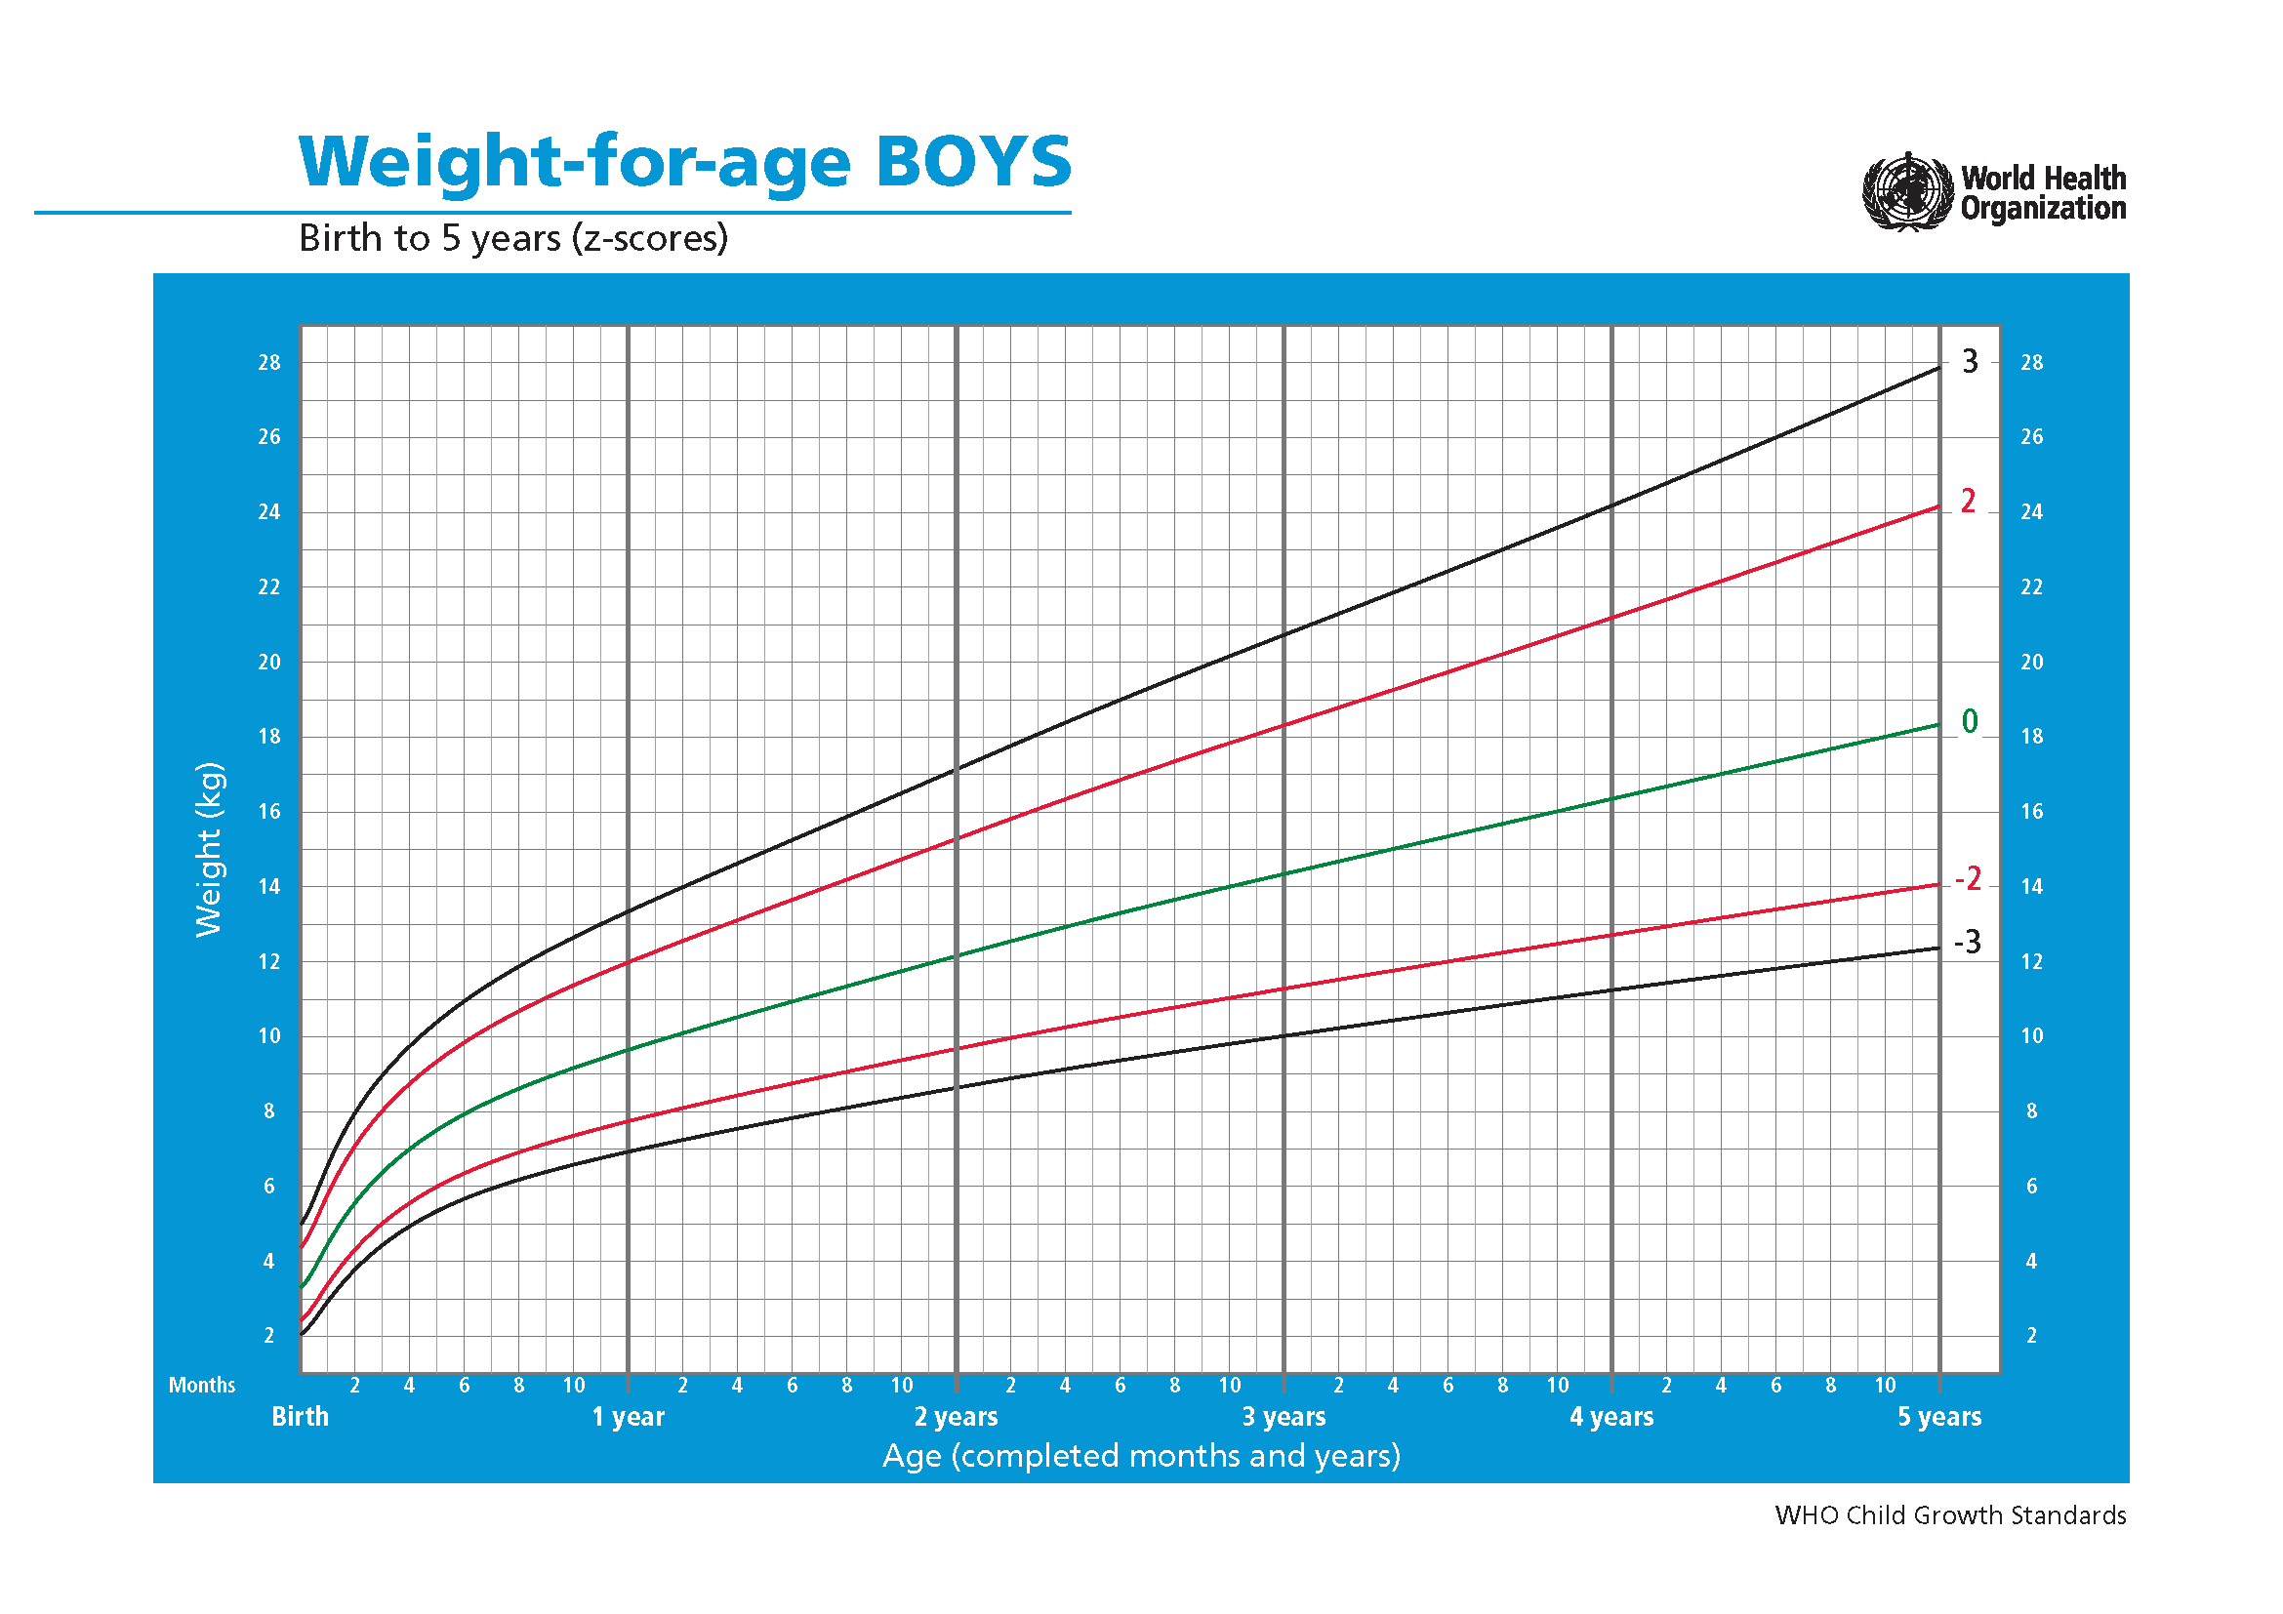
SD2neg | SD1neg | SD0 | SD1 | SD2 | SD3
较瘦 | 略瘦 | 平均 | 略重 | 较重 | 很重
2.5 | 2.9 | 3.3 | 3.9 | 4.4 | 5
3.4 | 3.9 | 4.5 | 5.1 | 5.8 | 6.6
4.3 | 4.9 | 5.6 | 6.3 | 7.1 | 8
5 | 5.7 | 6.4 | 7.2 | 8 | 9
5.6 | 6.2 | 7 | 7.8 | 8.7 | 9.7
6 | 6.7 | 7.5 | 8.4 | 9.3 | 10.4
6.4 | 7.1 | 7.9 | 8.8 | 9.8 | 10.9
6.7 | 7.4 | 8.3 | 9.2 | 10.3 | 11.4
6.9 | 7.7 | 8.6 | 9.6 | 10.7 | 11.9
7.1 | 8 | 8.9 | 9.9 | 11 | 12.3
7.4 | 8.2 | 9.2 | 10.2 | 11.4 | 12.7
7.6 | 8.4 | 9.4 | 10.5 | 11.7 | 13
7.7 | 8.6 | 9.6 | 10.8 | 12 | 13.3
7.9 | 8.8 | 9.9 | 11 | 12.3 | 13.7
8.1 | 9 | 10.1 | 11.3 | 12.6 | 14
8.3 | 9.2 | 10.3 | 11.5 | 12.8 | 14.3
8.4 | 9.4 | 10.5 | 11.7 | 13.1 | 14.6
8.6 | 9.6 | 10.7 | 12 | 13.4 | 14.9
8.8 | 9.8 | 10.9 | 12.2 | 13.7 | 15.3
8.9 | 10 | 11.1 | 12.5 | 13.9 | 15.6
9.1 | 10.1 | 11.3 | 12.7 | 14.2 | 15.9
9.2 | 10.3 | 11.5 | 12.9 | 14.5 | 16.2
9.4 | 10.5 | 11.8 | 13.2 | 14.7 | 16.5
9.5 | 10.7 | 12 | 13.4 | 15 | 16.8
9.7 | 10.8 | 12.2 | 13.6 | 15.3 | 17.1
9.8 | 11 | 12.4 | 13.9 | 15.5 | 17.5
10 | 11.2 | 12.5 | 14.1 | 15.8 | 17.8
10.1 | 11.3 | 12.7 | 14.3 | 16.1 | 18.1
10.2 | 11.5 | 12.9 | 14.5 | 16.3 | 18.4
10.4 | 11.7 | 13.1 | 14.8 | 16.6 | 18.7
10.5 | 11.8 | 13.3 | 15 | 16.9 | 19
10.7 | 12 | 13.5 | 15.2 | 17.1 | 19.3
10.8 | 12.1 | 13.7 | 15.4 | 17.4 | 19.6
10.9 | 12.3 | 13.8 | 15.6 | 17.6 | 19.9
11 | 12.4 | 14 | 15.8 | 17.8 | 20.2
11.2 | 12.6 | 14.2 | 16 | 18.1 | 20.4
11.3 | 12.7 | 14.3 | 16.2 | 18.3 | 20.7
11.4 | 12.9 | 14.5 | 16.4 | 18.6 | 21
11.5 | 13 | 14.7 | 16.6 | 18.8 | 21.3
11.6 | 13.1 | 14.8 | 16.8 | 19 | 21.6
11.8 | 13.3 | 15 | 17 | 19.3 | 21.9
11.9 | 13.4 | 15.2 | 17.2 | 19.5 | 22.1
12 | 13.6 | 15.3 | 17.4 | 19.7 | 22.4
12.1 | 13.7 | 15.5 | 17.6 | 20 | 22.7
...

weight for age(girl 5-10year)
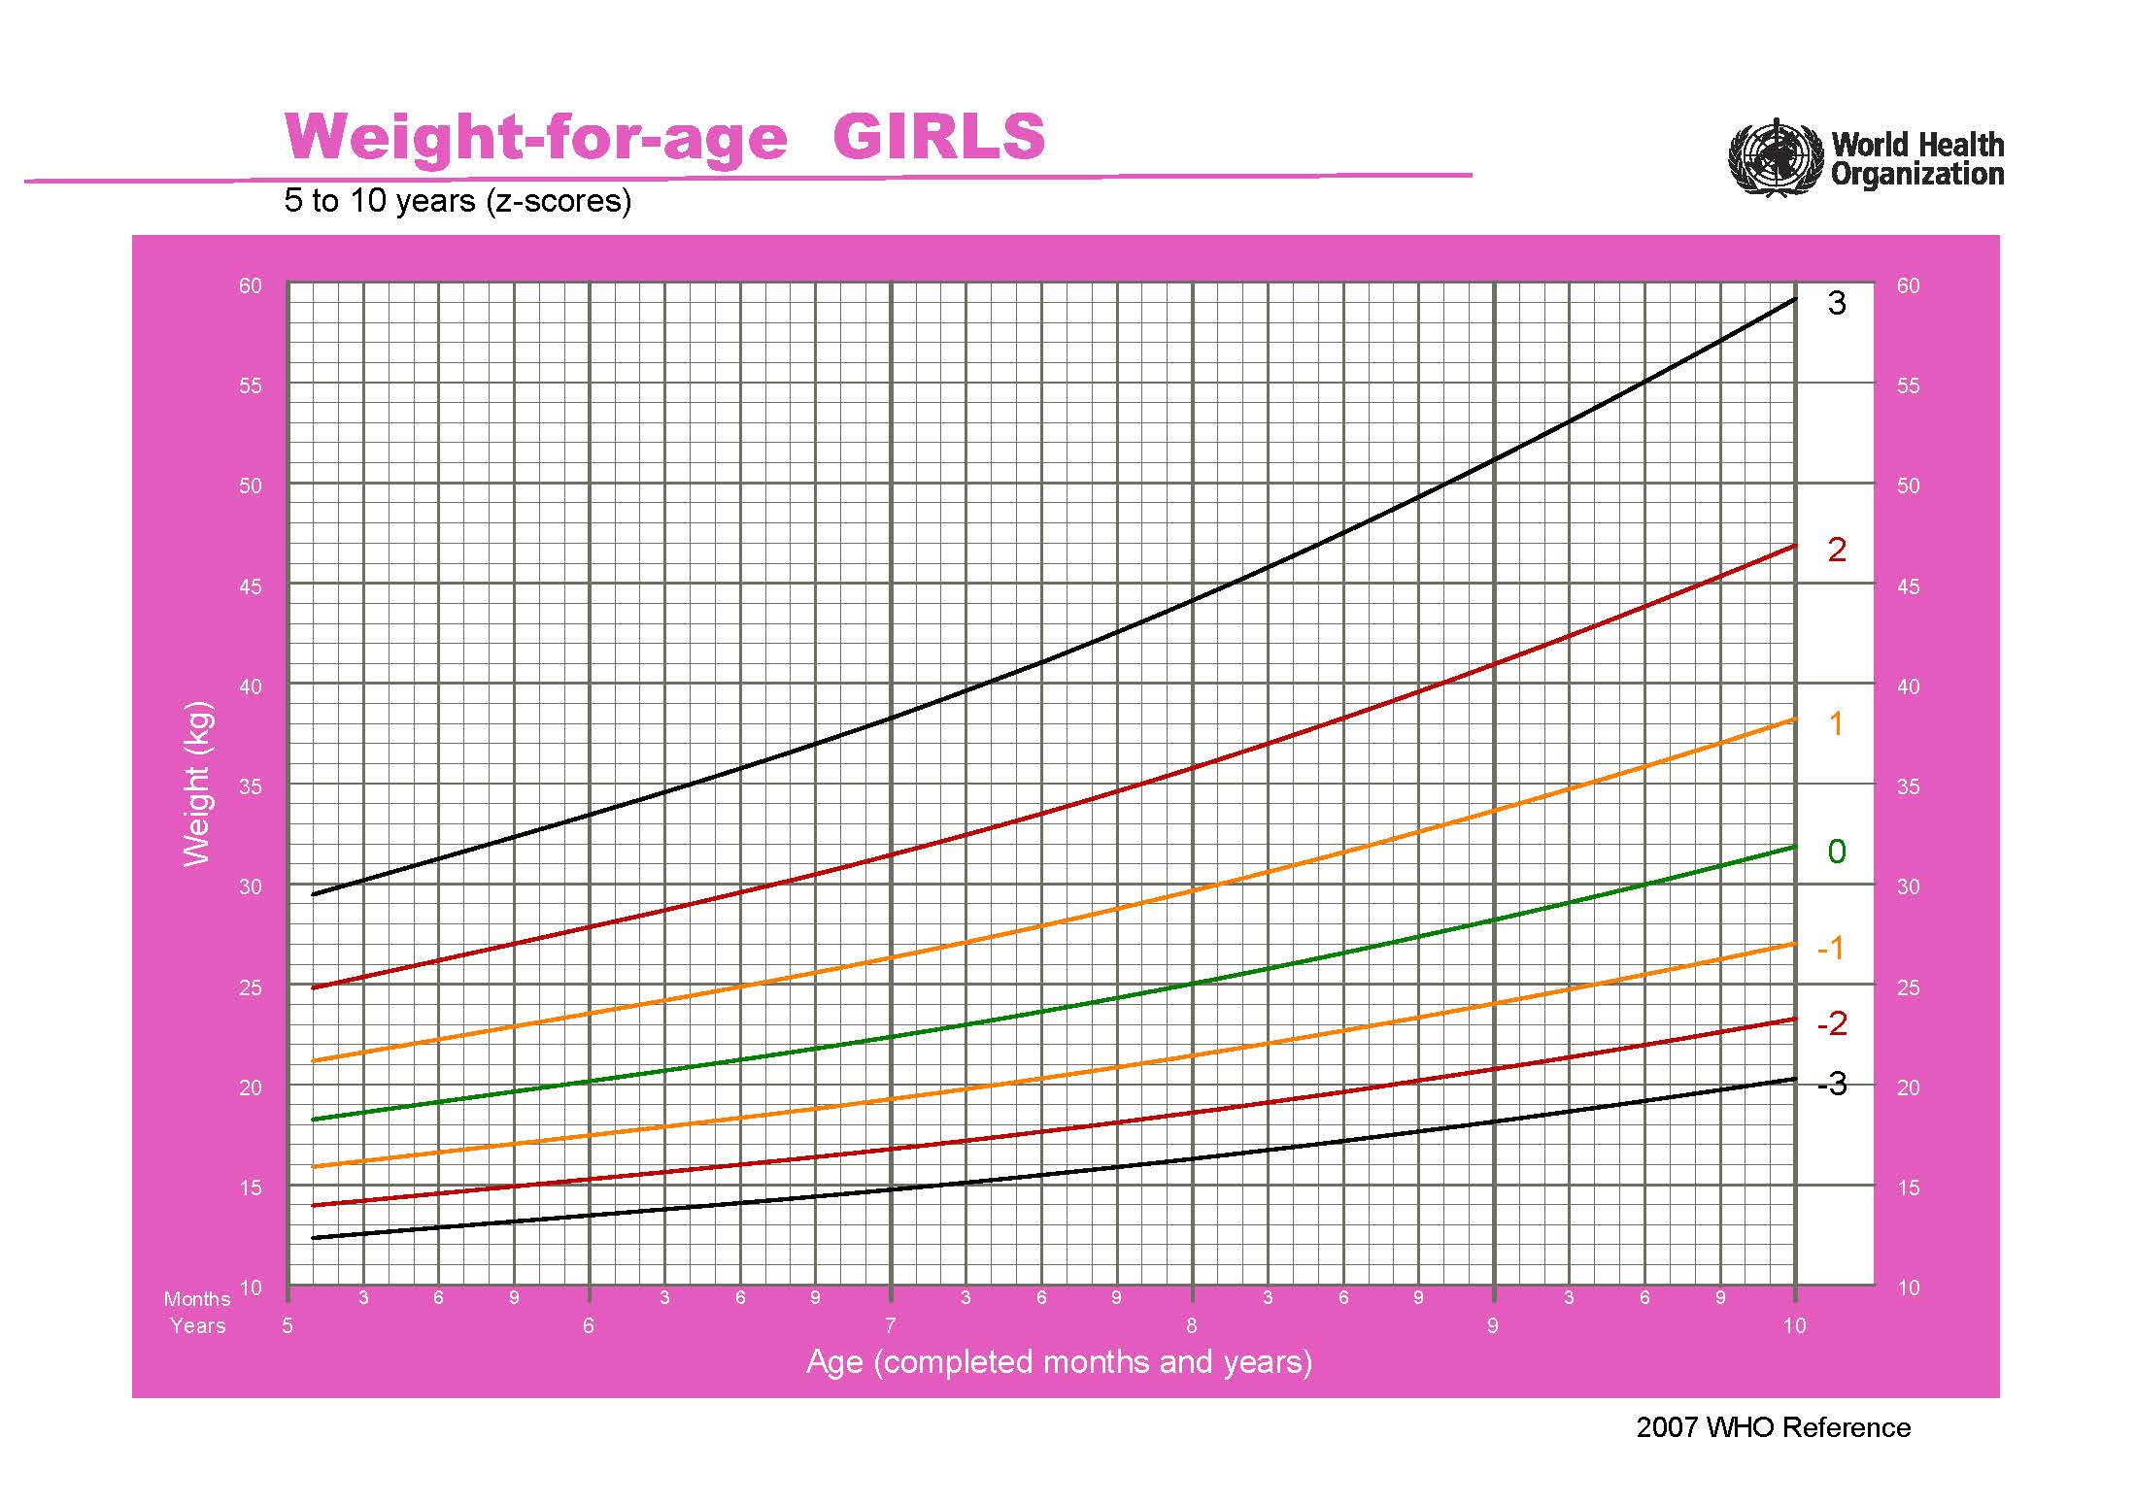
...
SD1neg | SD0 | SD1 | SD2 | SD3
略瘦 | 平均 | 略重 | 较重 | 很重
15.9 | 18.3 | 21.2 | 24.8 | 29.5
16 | 18.4 | 21.4 | 25.1 | 29.8
16.2 | 18.6 | 21.6 | 25.4 | 30.2
16.3 | 18.8 | 21.8 | 25.6 | 30.5
16.5 | 19 | 22 | 25.9 | 30.9
16.6 | 19.1 | 22.2 | 26.2 | 31.3
16.8 | 19.3 | 22.5 | 26.5 | 31.6
16.9 | 19.5 | 22.7 | 26.7 | 32
17 | 19.6 | 22.9 | 27 | 32.3
17.2 | 19.8 | 23.1 | 27.3 | 32.7
17.3 | 20 | 23.3 | 27.6 | 33.1
17.5 | 20.2 | 23.5 | 27.8 | 33.4
17.6 | 20.3 | 23.8 | 28.1 | 33.8
17.8 | 20.5 | 24 | 28.4 | 34.2
17.9 | 20.7 | 24.2 | 28.7 | 34.6
18 | 20.9 | 24.4 | 29 | 35
18.2 | 21 | 24.6 | 29.3 | 35.4
18.3 | 21.2 | 24.9 | 29.6 | 35.8
18.5 | 21.4 | 25.1 | 29.9 | 36.2
18.6 | 21.6 | 25.3 | 30.2 | 36.6
18.8 | 21.8 | 25.6 | 30.5 | 37
18.9 | 22 | 25.8 | 30.8 | 37.4
19.1 | 22.2 | 26.1 | 31.1 | 37.8
19.3 | 22.4 | 26.3 | 31.4 | 38.3
19.4 | 22.6 | 26.6 | 31.8 | 38.7
19.6 | 22.8 | 26.8 | 32.1 | 39.2
19.8 | 23 | 27.1 | 32.5 | 39.6
19.9 | 23.2 | 27.4 | 32.8 | 40.1
20.1 | 23.4 | 27.6 | 33.1 | 40.6
20.3 | 23.6 | 27.9 | 33.5 | 41.1
20.5 | 23.9 | 28.2 | 33.9 | 41.5
20.7 | 24.1 | 28.5 | 34.2 | 42
20.9 | 24.3 | 28.8 | 34.6 | 42.6
21 | 24.5 | 29.1 | 35 | 43.1
21.2 | 24.8 | 29.4 | 35.4 | 43.6
21.4 | 25 | 29.7 | 35.8 | 44.1
21.6 | 25.3 | 30 | 36.2 | 44.7
21.8 | 25.5 | 30.3 | 36.6 | 45.2
22 | 25.8 | 30.6 | 37 | 45.8
22.3 | 26 | 30.9 | 37.4 | 46.3
22.5 | 26.3 | 31.2 | 37.8 | 46.9
22.7 | 26.6 | 31.6 | 38.3 | 47.5
22.9 | 26.8 | 31.9 | 38.7 | 48.1
23.1 | 27.1 | 32.2 | 39.1 | 48.7
23.3 | 27.4 | 32.6 | 39.6 | 49.3
23.6 | 27.6 | 32.9 | 40 | 49.9
23.8 | 27.9 | 33.3 | 40.5 | 50.5
24 | 28.2 | 33.6 | 41 | 51.1
...

weight for age(boy 5-10y)
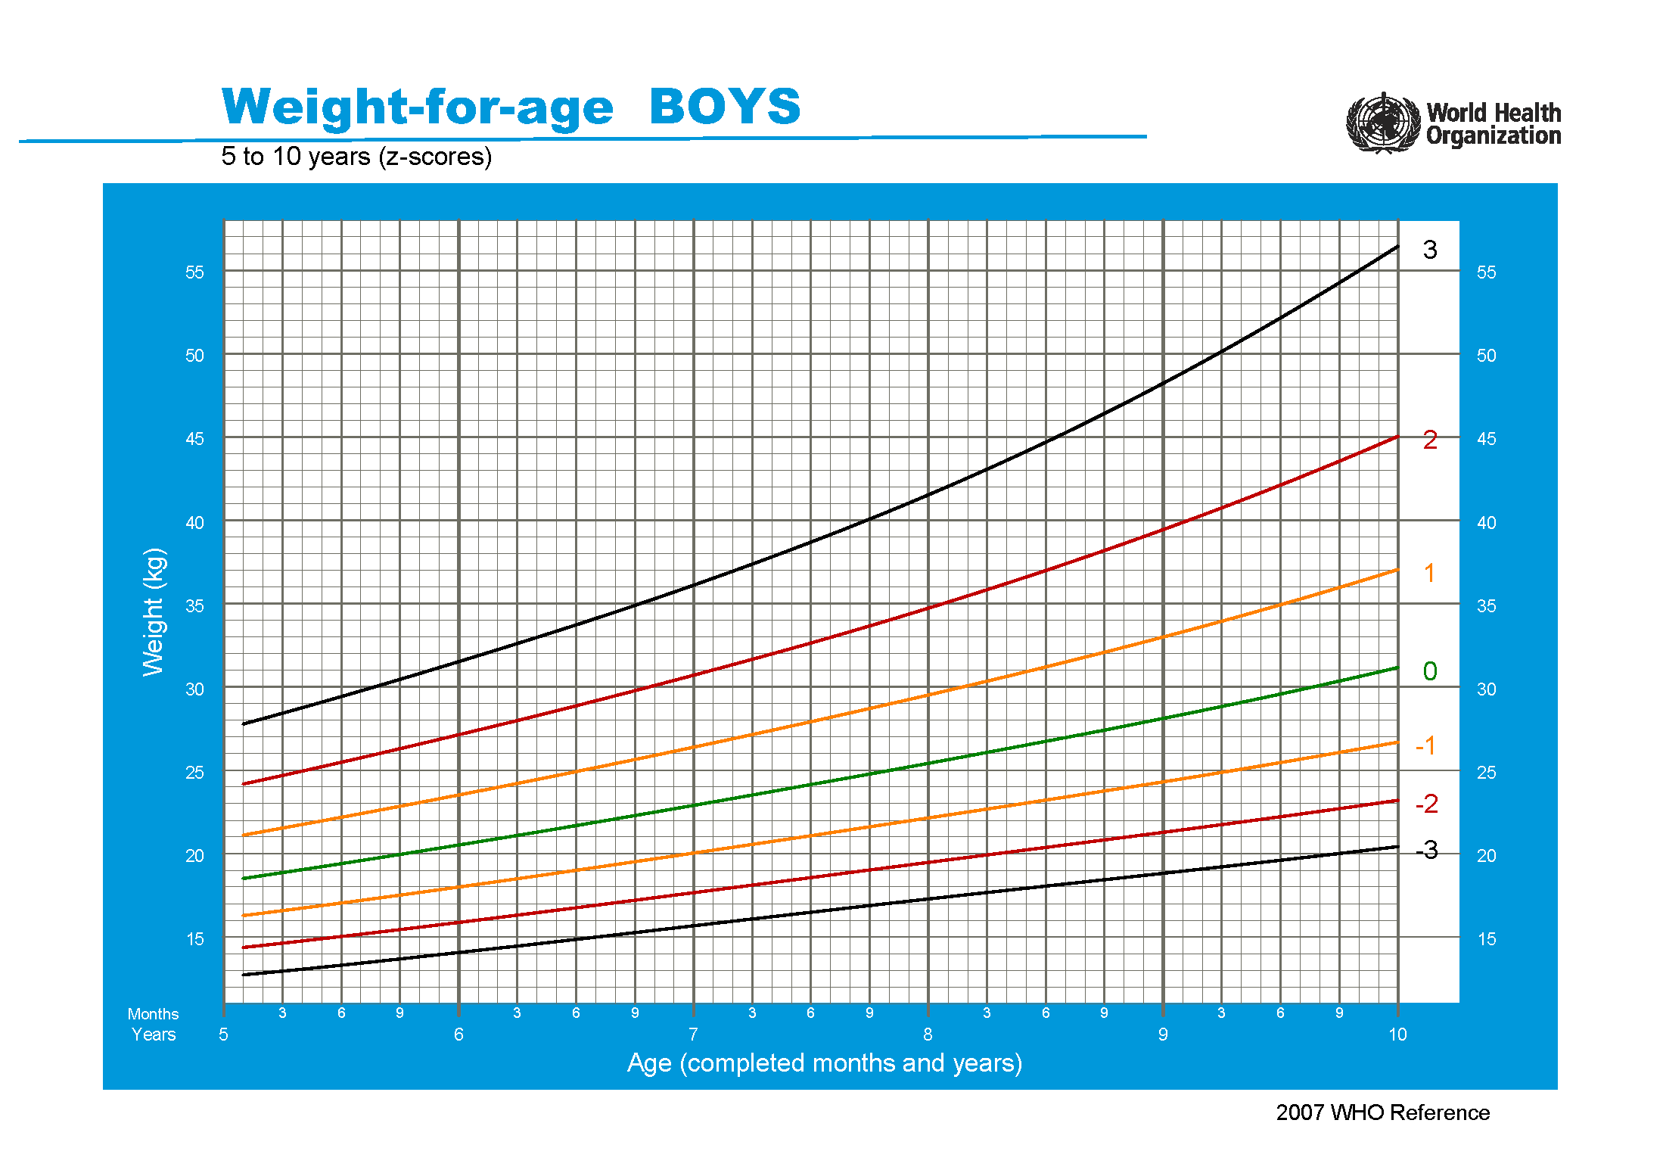
...
SD1neg | SD0 | SD1 | SD2 | SD3
略瘦 | 平均 | 略重 | 较重 | 很重
16.3 | 18.5 | 21.1 | 24.2 | 27.8
16.4 | 18.7 | 21.3 | 24.4 | 28.1
16.6 | 18.9 | 21.5 | 24.7 | 28.4
16.7 | 19 | 21.7 | 24.9 | 28.8
16.9 | 19.2 | 22 | 25.2 | 29.1
17 | 19.4 | 22.2 | 25.5 | 29.4
17.2 | 19.6 | 22.4 | 25.7 | 29.8
17.4 | 19.8 | 22.6 | 26 | 30.1
17.5 | 19.9 | 22.8 | 26.3 | 30.4
17.7 | 20.1 | 23.1 | 26.6 | 30.8
17.8 | 20.3 | 23.3 | 26.8 | 31.2
18 | 20.5 | 23.5 | 27.1 | 31.5
18.2 | 20.7 | 23.7 | 27.4 | 31.9
18.3 | 20.9 | 24 | 27.7 | 32.2
18.5 | 21.1 | 24.2 | 28 | 32.6
18.7 | 21.3 | 24.4 | 28.3 | 33
18.8 | 21.5 | 24.7 | 28.6 | 33.3
19 | 21.7 | 24.9 | 28.9 | 33.7
19.2 | 21.9 | 25.2 | 29.2 | 34.1
19.3 | 22.1 | 25.4 | 29.5 | 34.5
19.5 | 22.3 | 25.6 | 29.8 | 34.9
19.7 | 22.5 | 25.9 | 30.1 | 35.3
19.9 | 22.7 | 26.1 | 30.4 | 35.7
20 | 22.9 | 26.4 | 30.7 | 36.1
20.2 | 23.1 | 26.6 | 31 | 36.5
20.4 | 23.3 | 26.9 | 31.3 | 36.9
20.6 | 23.5 | 27.1 | 31.7 | 37.4
20.7 | 23.7 | 27.4 | 32 | 37.8
20.9 | 23.9 | 27.7 | 32.3 | 38.2
21.1 | 24.1 | 27.9 | 32.6 | 38.7
21.3 | 24.3 | 28.2 | 33 | 39.1
21.4 | 24.6 | 28.4 | 33.3 | 39.6
21.6 | 24.8 | 28.7 | 33.7 | 40.1
21.8 | 25 | 29 | 34 | 40.5
22 | 25.2 | 29.2 | 34.4 | 41
22.1 | 25.4 | 29.5 | 34.7 | 41.5
22.3 | 25.6 | 29.8 | 35.1 | 42
22.5 | 25.9 | 30.1 | 35.5 | 42.5
22.7 | 26.1 | 30.3 | 35.8 | 43.1
22.9 | 26.3 | 30.6 | 36.2 | 43.6
23 | 26.5 | 30.9 | 36.6 | 44.1
23.2 | 26.7 | 31.2 | 37 | 44.7
23.4 | 27 | 31.5 | 37.4 | 45.2
23.6 | 27.2 | 31.8 | 37.8 | 45.8
23.8 | 27.4 | 32.1 | 38.2 | 46.4
23.9 | 27.6 | 32.4 | 38.6 | 47
24.1 | 27.9 | 32.7 | 39 | 47.6
24.3 | 28.1 | 33 | 39.4 | 48.2
24.5 | 28.3 | 33.3 | 39.9 | 48.8
...

BMI for age(girl 0-5)
...
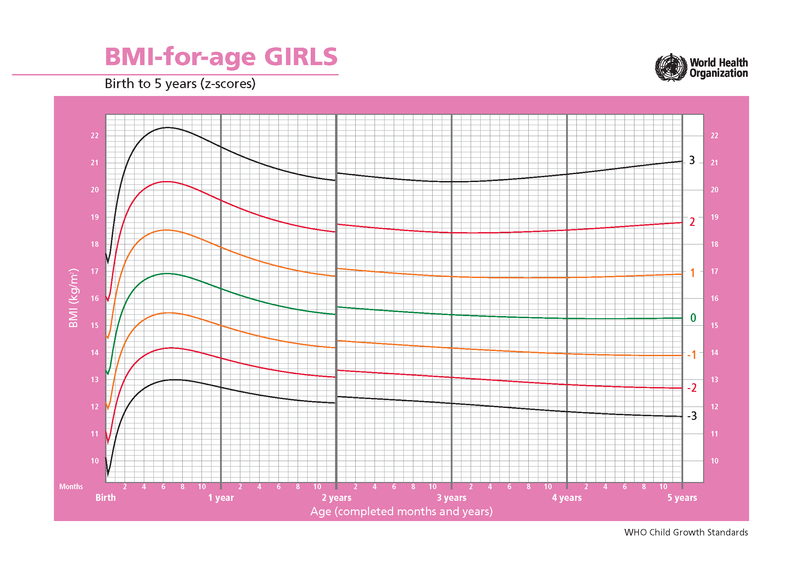
SD0 | SD1 | SD2 | SD3 | SD4
...
13.336 | 14.636 | 16.071 | 17.657 | 19.242
13.318 | 14.623 | 16.05 | 17.611 | 19.172
13.301 | 14.61 | 16.029 | 17.566 | 19.102
13.283 | 14.596 | 16.007 | 17.52 | 19.032
13.265 | 14.583 | 15.985 | 17.474 | 18.964
13.247 | 14.569 | 15.963 | 17.429 | 18.895
13.229 | 14.555 | 15.94 | 17.384 | 18.827
13.211 | 14.541 | 15.917 | 17.339 | 18.76
13.246 | 14.577 | 15.957 | 17.385 | 18.813
13.28 | 14.613 | 15.997 | 17.431 | 18.866
13.314 | 14.649 | 16.037 | 17.477 | 18.918
13.348 | 14.684 | 16.077 | 17.524 | 18.971
13.382 | 14.72 | 16.116 | 17.57 | 19.024
13.416 | 14.756 | 16.156 | 17.617 | 19.077
13.45 | 14.792 | 16.196 | 17.663 | 19.129
13.517 | 14.864 | 16.276 | 17.752 | 19.228
13.587 | 14.94 | 16.359 | 17.845 | 19.331
13.66 | 15.018 | 16.445 | 17.941 | 19.437
13.732 | 15.097 | 16.532 | 18.038 | 19.544
13.806 | 15.177 | 16.62 | 18.135 | 19.651
13.878 | 15.256 | 16.707 | 18.232 | 19.758
13.95 | 15.334 | 16.792 | 18.328 | 19.863
14.022 | 15.411 | 16.877 | 18.422 | 19.967
14.092 | 15.487 | 16.961 | 18.515 | 20.069
14.16 | 15.561 | 17.043 | 18.607 | 20.17
14.228 | 15.635 | 17.123 | 18.696 | 20.268
14.294 | 15.706 | 17.202 | 18.783 | 20.364
14.358 | 15.776 | 17.279 | 18.869 | 20.459
14.421 | 15.844 | 17.354 | 18.953 | 20.551
14.482 | 15.911 | 17.428 | 19.034 | 20.641
14.542 | 15.976 | 17.499 | 19.114 | 20.728
14.6 | 16.039 | 17.568 | 19.191 | 20.813
14.657 | 16.1 | 17.636 | 19.266 | 20.896
14.711 | 16.159 | 17.701 | 19.338 | 20.976
14.764 | 16.217 | 17.764 | 19.409 | 21.053
14.816 | 16.273 | 17.826 | 19.477 | 21.129
14.866 | 16.327 | 17.885 | 19.544 | 21.203
14.914 | 16.38 | 17.943 | 19.609 | 21.274
14.961 | 16.431 | 18 | 19.672 | 21.343
15.007 | 16.481 | 18.054 | 19.733 | 21.411
...

BMI for age(girl 5-19y)
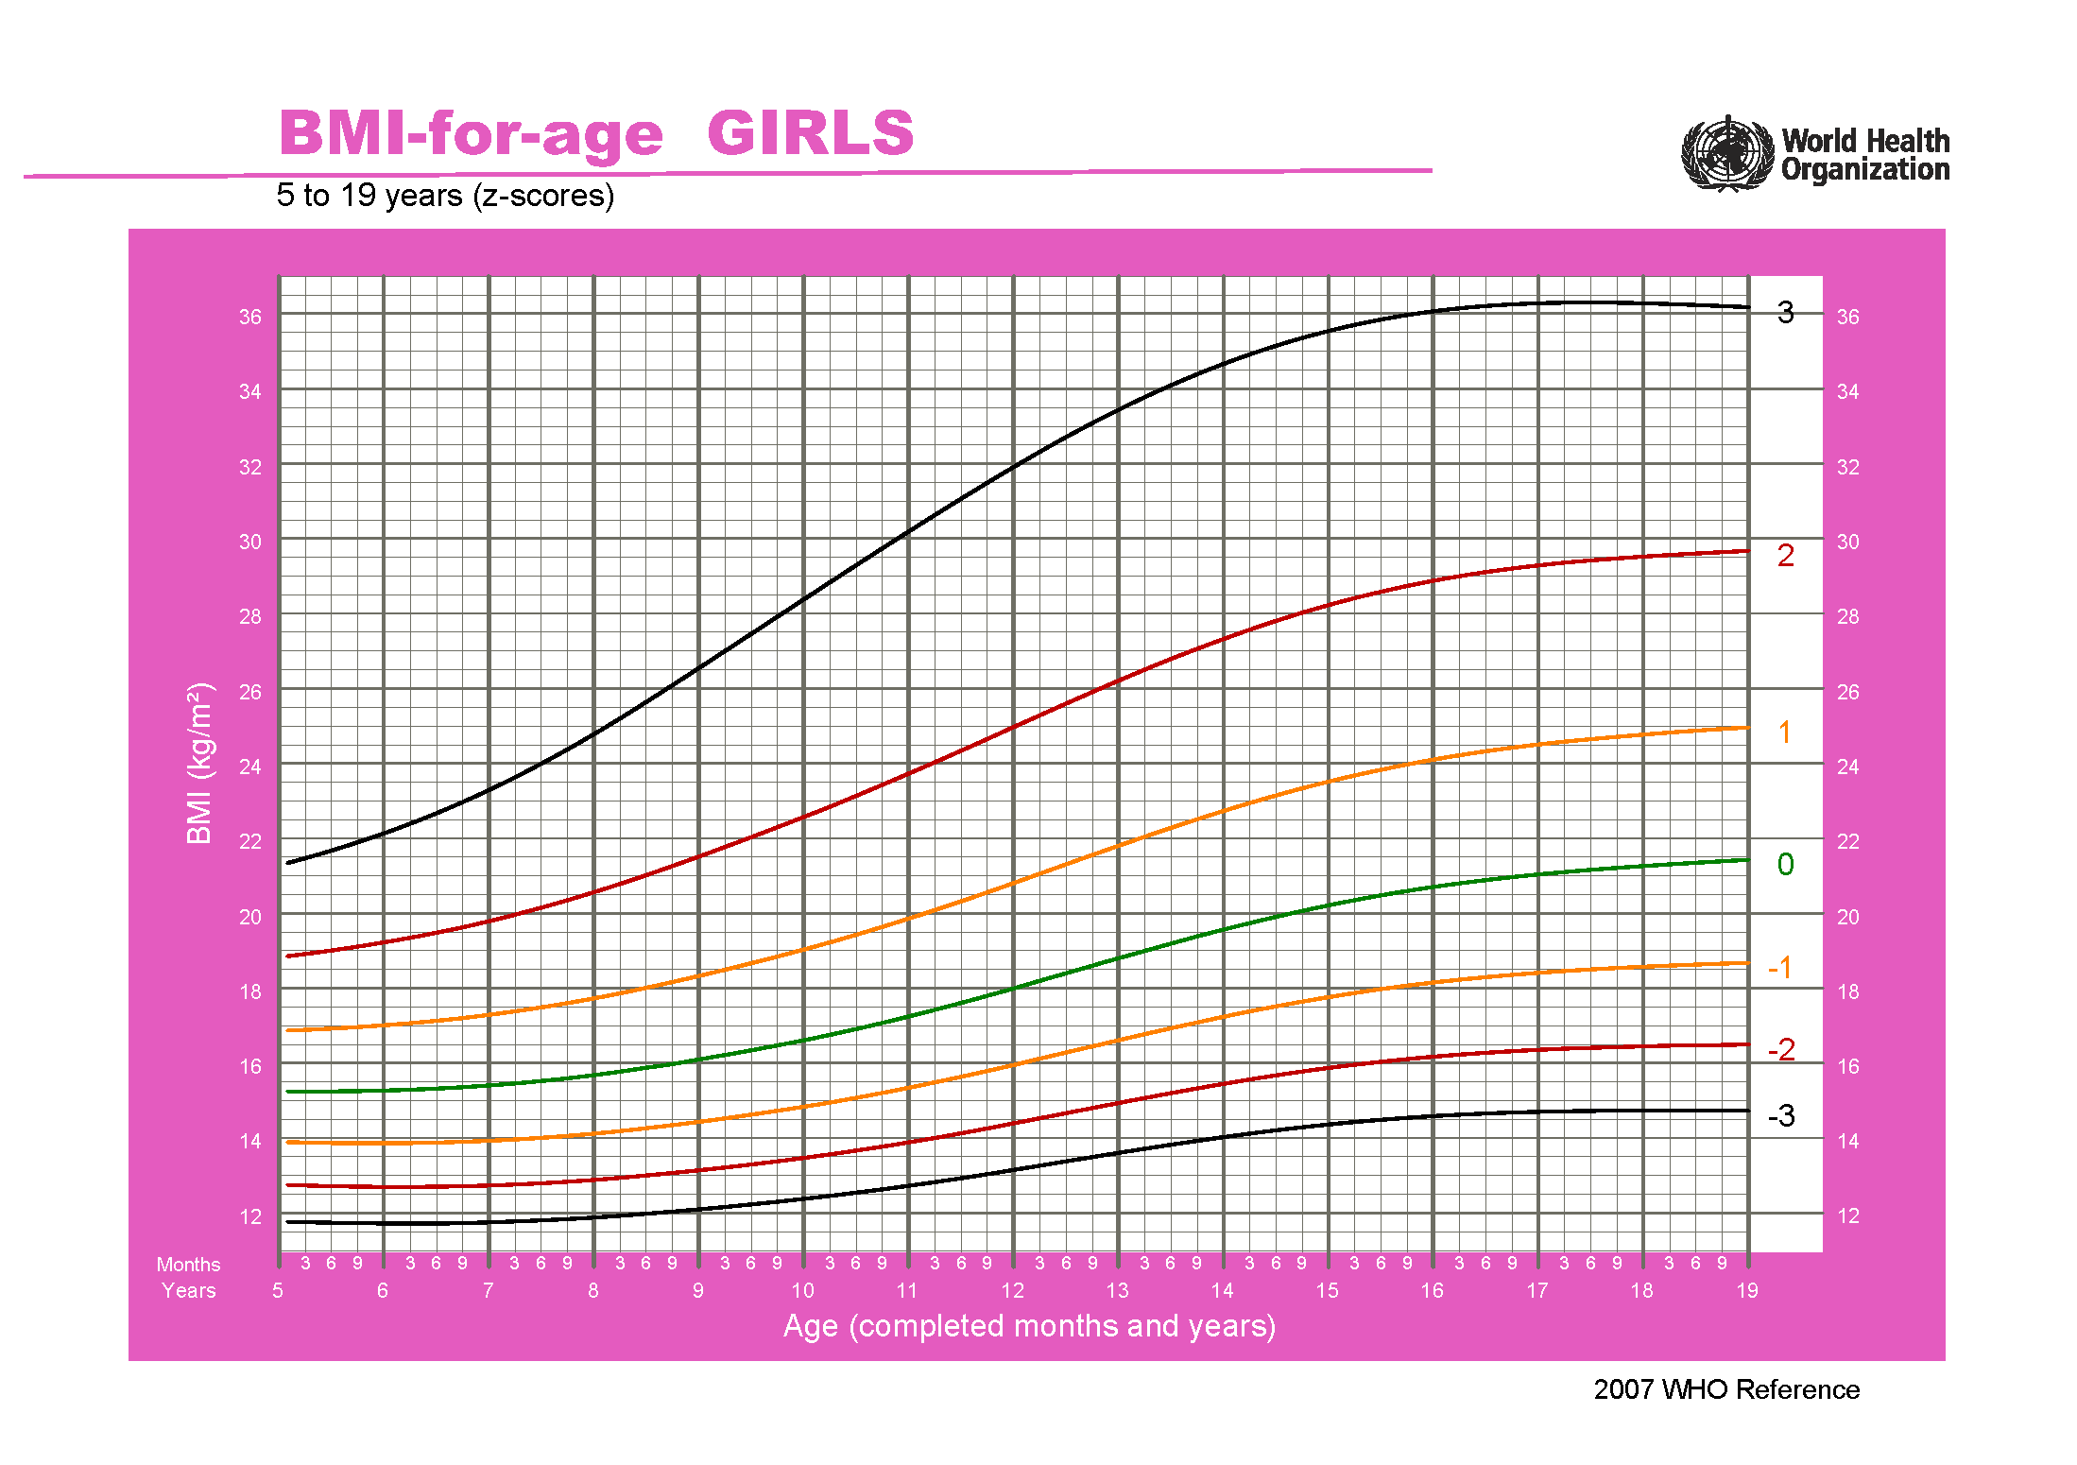
...
SD0 | SD1 | SD2 | SD3 | SD4
15.244 | 16.87 | 18.858 | 21.34 | 23.821
15.243 | 16.879 | 18.886 | 21.403 | 23.92
15.243 | 16.889 | 18.915 | 21.468 | 24.02
15.244 | 16.9 | 18.946 | 21.535 | 24.123
15.245 | 16.911 | 18.977 | 21.603 | 24.23
15.246 | 16.923 | 19.009 | 21.673 | 24.337
15.249 | 16.936 | 19.042 | 21.745 | 24.448
15.252 | 16.95 | 19.077 | 21.819 | 24.561
15.255 | 16.964 | 19.112 | 21.895 | 24.678
15.259 | 16.979 | 19.148 | 21.973 | 24.797
15.264 | 16.995 | 19.185 | 22.051 | 24.917
15.27 | 17.011 | 19.224 | 22.133 | 25.042
15.276 | 17.029 | 19.264 | 22.217 | 25.17
15.283 | 17.047 | 19.305 | 22.303 | 25.301
15.291 | 17.067 | 19.347 | 22.391 | 25.435
15.3 | 17.087 | 19.391 | 22.481 | 25.572
15.31 | 17.108 | 19.436 | 22.574 | 25.712
15.32 | 17.131 | 19.482 | 22.668 | 25.855
15.331 | 17.154 | 19.529 | 22.766 | 26.002
15.344 | 17.179 | 19.578 | 22.864 | 26.15
15.357 | 17.204 | 19.628 | 22.966 | 26.304
15.372 | 17.231 | 19.68 | 23.071 | 26.461
15.387 | 17.259 | 19.734 | 23.178 | 26.621
15.404 | 17.289 | 19.789 | 23.287 | 26.785
15.421 | 17.319 | 19.845 | 23.399 | 26.953
15.44 | 17.35 | 19.903 | 23.512 | 27.122
15.459 | 17.383 | 19.963 | 23.629 | 27.296
15.48 | 17.417 | 20.023 | 23.749 | 27.474
15.501 | 17.452 | 20.085 | 23.869 | 27.653
15.524 | 17.488 | 20.149 | 23.994 | 27.838
15.548 | 17.526 | 20.214 | 24.119 | 28.023
15.572 | 17.564 | 20.281 | 24.246 | 28.212
15.598 | 17.604 | 20.349 | 24.377 | 28.406
15.625 | 17.645 | 20.418 | 24.51 | 28.601
15.652 | 17.687 | 20.489 | 24.644 | 28.799
15.681 | 17.73 | 20.561 | 24.781 | 29.001
15.711 | 17.774 | 20.634 | 24.918 | 29.203
15.742 | 17.82 | 20.709 | 25.059 | 29.409
15.773 | 17.866 | 20.784 | 25.2 | 29.617
15.806 | 17.914 | 20.862 | 25.345 | 29.829
15.839 | 17.962 | 20.94 | 25.491 | 30.042
15.874 | 18.012 | 21.019 | 25.638 | 30.256
15.909 | 18.062 | 21.1 | 25.786 | 30.472
...

BMI for age(boy 0-5)
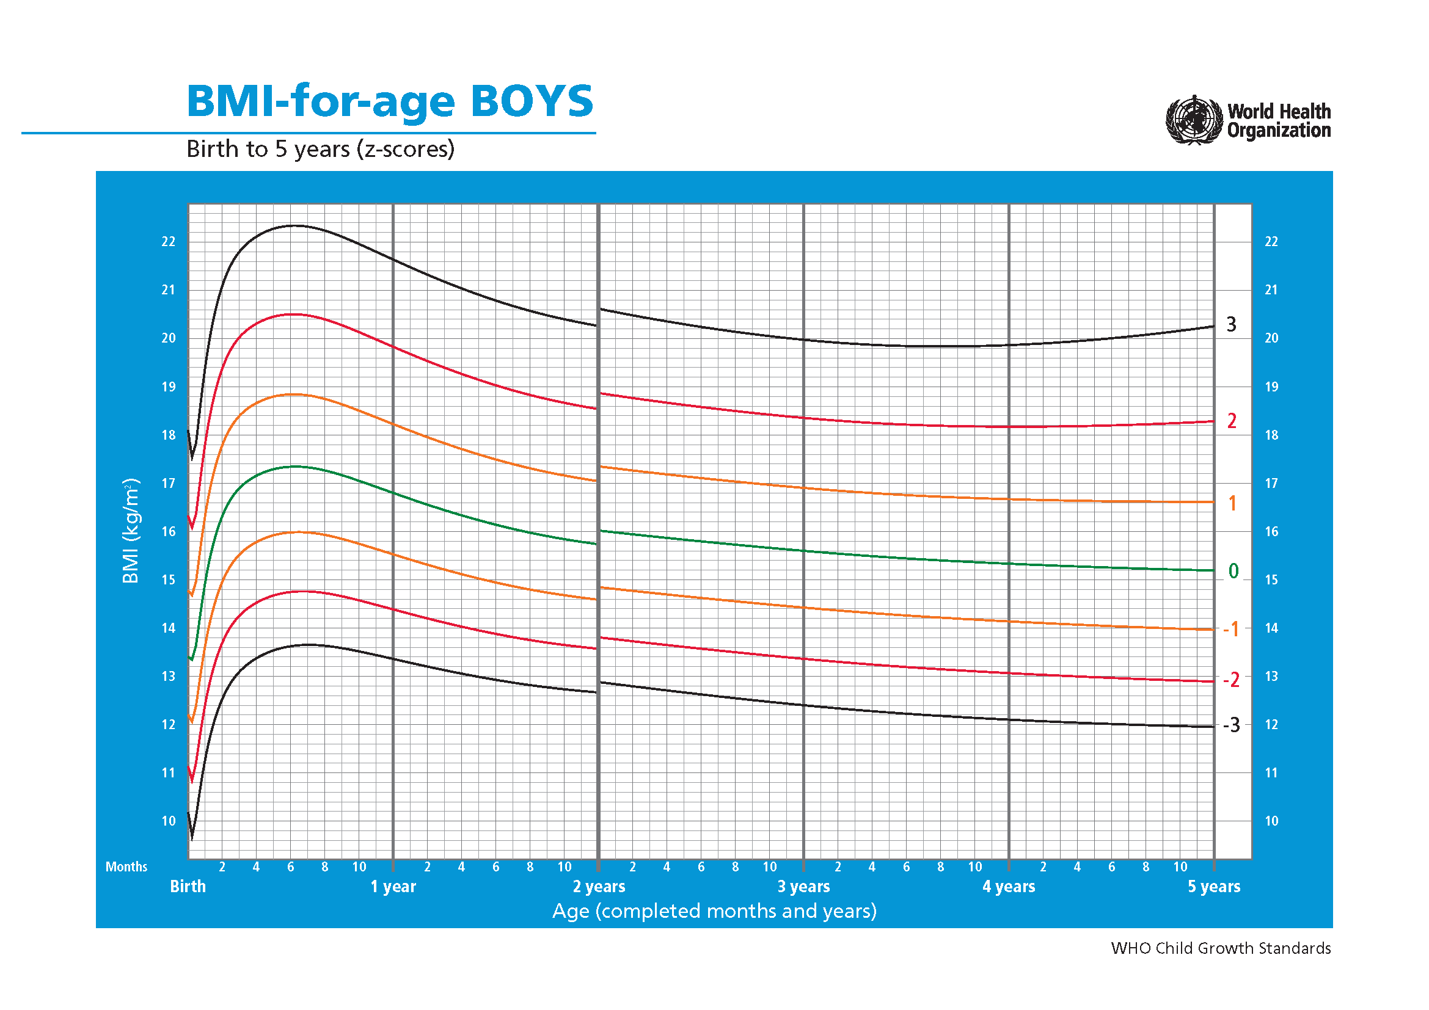
SD0 | SD1 | SD2 | SD3 | SD4
13.407 | 14.773 | 16.326 | 18.1 | 19.874
13.398 | 14.76 | 16.29 | 18.012 | 19.733
13.388 | 14.747 | 16.254 | 17.927 | 19.599
13.379 | 14.734 | 16.219 | 17.845 | 19.472
13.37 | 14.721 | 16.185 | 17.767 | 19.349
13.361 | 14.709 | 16.151 | 17.691 | 19.231
13.351 | 14.696 | 16.118 | 17.618 | 19.118
13.342 | 14.683 | 16.085 | 17.547 | 19.009
13.384 | 14.723 | 16.125 | 17.588 | 19.052
13.426 | 14.763 | 16.164 | 17.629 | 19.094
13.469 | 14.803 | 16.203 | 17.67 | 19.136
13.511 | 14.843 | 16.243 | 17.71 | 19.177
13.553 | 14.883 | 16.282 | 17.75 | 19.219
13.595 | 14.923 | 16.321 | 17.79 | 19.26
13.638 | 14.963 | 16.36 | 17.83 | 19.3
13.717 | 15.045 | 16.447 | 17.923 | 19.399
13.801 | 15.132 | 16.539 | 18.021 | 19.504
13.885 | 15.221 | 16.633 | 18.123 | 19.612
13.971 | 15.31 | 16.728 | 18.225 | 19.721
14.056 | 15.4 | 16.823 | 18.327 | 19.831
14.14 | 15.489 | 16.918 | 18.429 | 19.94
14.224 | 15.577 | 17.012 | 18.53 | 20.049
14.306 | 15.664 | 17.104 | 18.63 | 20.156
14.388 | 15.75 | 17.196 | 18.729 | 20.262
14.468 | 15.834 | 17.286 | 18.825 | 20.365
14.546 | 15.917 | 17.374 | 18.921 | 20.468
14.622 | 15.998 | 17.461 | 19.014 | 20.568
14.698 | 16.077 | 17.546 | 19.106 | 20.667
14.771 | 16.155 | 17.629 | 19.196 | 20.763
14.844 | 16.232 | 17.711 | 19.284 | 20.858
14.914 | 16.306 | 17.791 | 19.371 | 20.951
14.982 | 16.378 | 17.868 | 19.454 | 21.04
15.048 | 16.449 | 17.943 | 19.535 | 21.128
15.113 | 16.517 | 18.016 | 19.614 | 21.212
15.175 | 16.583 | 18.086 | 19.69 | 21.294
15.236 | 16.647 | 18.155 | 19.764 | 21.374
15.294 | 16.709 | 18.221 | 19.836 | 21.451
15.351 | 16.769 | 18.286 | 19.906 | 21.527
15.406 | 16.827 | 18.348 | 19.974 | 21.599
15.46 | 16.884 | 18.409 | 20.039 | 21.67
15.512 | 16.939 | 18.467 | 20.103 | 21.739
...

BMI for age(boy 5-19)
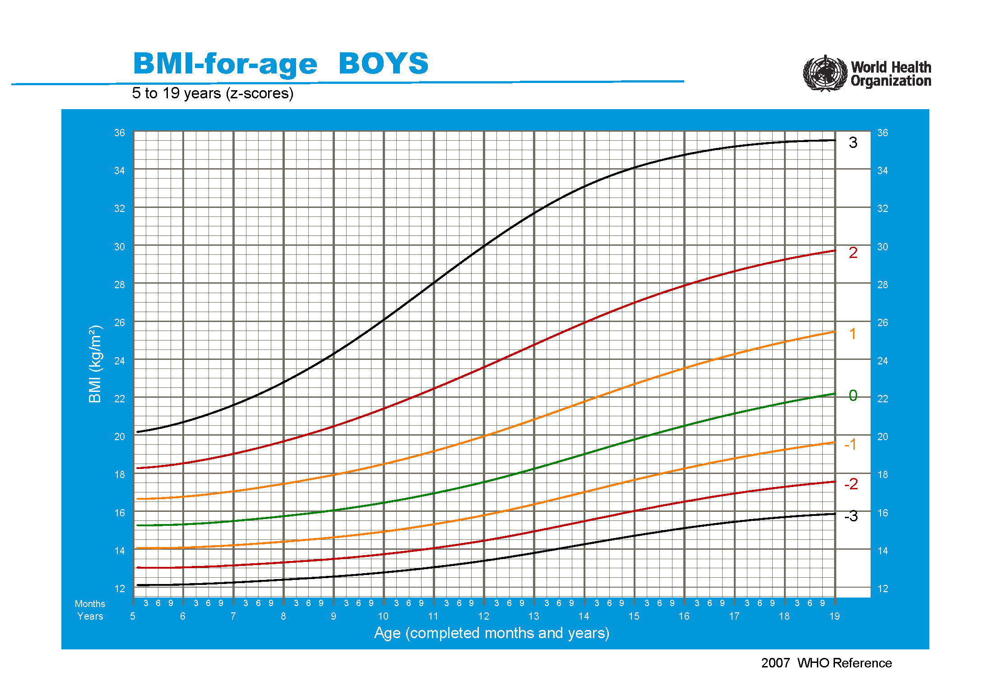
SD1neg | SD0 | SD1 | SD2 | SD3 | SD4
14.071 | 15.264 | 16.645 | 18.259 | 20.166 | 22.072
14.066 | 15.262 | 16.648 | 18.273 | 20.2 | 22.127
14.063 | 15.26 | 16.653 | 18.29 | 20.238 | 22.186
14.061 | 15.26 | 16.659 | 18.308 | 20.277 | 22.247
14.06 | 15.262 | 16.667 | 18.328 | 20.32 | 22.312
14.06 | 15.264 | 16.676 | 18.35 | 20.365 | 22.38
14.061 | 15.268 | 16.686 | 18.374 | 20.413 | 22.452
14.063 | 15.274 | 16.699 | 18.399 | 20.463 | 22.526
14.067 | 15.28 | 16.712 | 18.427 | 20.515 | 22.604
14.071 | 15.288 | 16.727 | 18.456 | 20.571 | 22.685
14.077 | 15.296 | 16.743 | 18.487 | 20.628 | 22.77
14.083 | 15.306 | 16.761 | 18.52 | 20.689 | 22.858
14.09 | 15.317 | 16.78 | 18.554 | 20.751 | 22.948
14.098 | 15.328 | 16.799 | 18.589 | 20.816 | 23.043
14.107 | 15.341 | 16.82 | 18.626 | 20.883 | 23.139
14.116 | 15.354 | 16.842 | 18.665 | 20.952 | 23.24
14.126 | 15.368 | 16.864 | 18.704 | 21.023 | 23.343
14.136 | 15.382 | 16.888 | 18.745 | 21.097 | 23.449
14.147 | 15.398 | 16.913 | 18.788 | 21.174 | 23.559
14.158 | 15.414 | 16.938 | 18.831 | 21.251 | 23.672
14.17 | 15.43 | 16.964 | 18.876 | 21.331 | 23.786
14.183 | 15.447 | 16.991 | 18.922 | 21.413 | 23.905
14.195 | 15.465 | 17.019 | 18.969 | 21.498 | 24.027
14.209 | 15.483 | 17.047 | 19.017 | 21.584 | 24.152
14.222 | 15.502 | 17.076 | 19.066 | 21.672 | 24.279
14.236 | 15.521 | 17.106 | 19.116 | 21.763 | 24.409
14.25 | 15.541 | 17.136 | 19.168 | 21.856 | 24.544
14.265 | 15.561 | 17.167 | 19.22 | 21.95 | 24.681
14.28 | 15.581 | 17.199 | 19.274 | 22.048 | 24.822
14.295 | 15.602 | 17.231 | 19.328 | 22.147 | 24.966
14.311 | 15.624 | 17.264 | 19.383 | 22.247 | 25.112
14.327 | 15.646 | 17.297 | 19.44 | 22.351 | 25.262
14.343 | 15.668 | 17.331 | 19.497 | 22.457 | 25.416
14.36 | 15.69 | 17.366 | 19.555 | 22.563 | 25.571
14.377 | 15.713 | 17.401 | 19.615 | 22.673 | 25.732
14.394 | 15.737 | 17.437 | 19.675 | 22.785 | 25.895
14.412 | 15.761 | 17.473 | 19.736 | 22.899 | 26.061
14.429 | 15.785 | 17.51 | 19.798 | 23.015 | 26.232
14.447 | 15.809 | 17.548 | 19.862 | 23.134 | 26.406
14.466 | 15.834 | 17.586 | 19.926 | 23.254 | 26.582
14.484 | 15.86 | 17.624 | 19.99 | 23.376 | 26.761
...

